Концепт
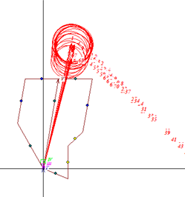
 | Ступени |  |  | 1 | ст | 2 | ст | 3 | ст | 4 | ст | 5 | ст |  |  |  |  |  |  |  | Согласование с линией Б-Д 3ст Уз КЗX |  |  |  |  |  |  |  |  | Ко=0.85
Уставки Линии А-Б (Текущие) | Уставка по оси X при кз ф-ф (XУ) | XУ |  | 10 |  | 20 |  | 40 |  | 80 |  | 160 |  |  |  |  |  |  |  |  | отобр | X | R | Z | ф | kо факт/kч факт | Повреждение | Подрежим | Р/НР/НС | Цвет замера
 | Уставка по оси R при кз ф-ф (XУ) | RУ |  | 5 |  | 10 |  | 20 |  | 40 |  | 80 |  |  |  |  |  |  |  |  | Х | 12 | 17 | 25 | 73 | 0.7 | ВИД-КЗ AB УЗ-КЗ_X 979 Z1д=27+j110 Z0д=89+j289 | ЭЛ 1979 ЭЛ 993 | Р | red | скроллбар
 | Время сраб при кз ф-ф (T) | T |  | 0 |  | 0.6 |  | 1.2 |  | 2.4 |  | 4.8 |  |  |  |  |  |  |  |  | Х | 12 | 17 | 25 | 73 | 0.7 | ВИД-КЗ AB УЗ-КЗ_X 979 Z1д=27+j110 Z0д=89+j290 | ЭЛ 1979 ЭЛ 994 | Р | red
 | Угол наклона хар-ки | ФМЧ |  | 75 |  | 75 |  | 75 |  | 75 |  | 75 |  |  |  |  |  |  |  |  | Х | 12 | 17 | 25 | 73 | 0.7 | ВИД-КЗ AB УЗ-КЗ_X 979 Z1д=27+j110 Z0д=89+j291 | ЭЛ 1979 ЭЛ 995 | Р | red
 | Угол скоса верх части хар-ки | AL |  | -25 |  |  |  |  |  |  |  |  |  |  |  |  |  |  |  |  | Х | 12 | 17 | 25 | 73 | 0.7 | ВИД-КЗ AB УЗ-КЗ_X 979 Z1д=27+j110 Z0д=89+j292 | ЭЛ 1979 ЭЛ 996 | Р | red
 |  | Угол наклона лев части хар-кн |  | Угол наклона ниж части хар-кн |  | Граница выреза нагр для ф-ф |  | Угол выреза нагр для ф-ф |  | t авт уск |  | t опер уск |  |  |  |  |  |  |  |  | О | 12 | 17 | 25 | 73 | 0.7 | ВИД-КЗ AB УЗ-КЗ_X 979 Z1д=27+j110 Z0д=89+j293 | ЭЛ 1979 ЭЛ 997 | НС | red
 |  | Ф3 |  | Ф2 |  | RН1 |  | ФН1 |  | tуск | ст | tуск | ст |  |  |  |  |  |  |  | О | 12 | 17 | 25 | 73 | 0.7 | ВИД-КЗ AB УЗ-КЗ_X 979 Z1д=27+j110 Z0д=89+j294 | ЭЛ 1979 ЭЛ 998 | НС | red
 |  | 115 |  | -15 |  | 80 |  | 30 |  | 0 | 3 | 0.5 | 3 |  |  |  |  |  |  |  | О | 12 | 17 | 25 | 73 | 0.7 | ВИД-КЗ AB УЗ-КЗ_X 979 Z1д=27+j110 Z0д=89+j295 | ЭЛ 1979 ЭЛ 999 | Р | red
Уставки Линии А-Б (расчетные) | Уставка по оси X при кз ф-ф (XУ) | XУ |  | 10 |  | 20 |  | 40 |  | 80 |  | 160 |  |  |  |  |  |  |  |  | О | 12 | 17 | 25 | 73 | 0.7 | ВИД-КЗ AB УЗ-КЗ_X 979 Z1д=27+j110 Z0д=89+j297 | ЭЛ 1979 ЭЛ 1001 | НР | red
 | Уставка по оси R при кз ф-ф (XУ) | RУ |  | 5 |  | 10 |  | 20 |  | 40 |  | 80 |  |  |  |  |  |  |  |  | Х | 12 | 17 | 25 | 73 | 0.7 | ВИД-КЗ AB УЗ-КЗ_X 979 Z1д=27+j110 Z0д=89+j298 | ЭЛ 1979 ЭЛ 1002 | Р | blue
 | Время сраб при кз ф-ф (T) | T |  | 0 |  | 0.6 |  | 1.2 |  | 2.4 |  | 4.8 |  |  |  |  |  |  |  |  | Х | 12 | 17 | 25 | 73 | 0.7 | ВИД-КЗ AB УЗ-КЗ_X 979 Z1д=27+j110 Z0д=89+j299 | ЭЛ 1979 ЭЛ 1003 | Р | blue
 | Угол наклона хар-ки | ФМЧ |  | 75 |  | 75 |  | 75 |  | 75 |  | 75 |  |  |  |  |  |  |  |  | Х | 12 | 17 | 25 | 73 | 0.7 | ВИД-КЗ AB УЗ-КЗ_X 979 Z1д=27+j110 Z0д=89+j300 | ЭЛ 1979 ЭЛ 1004 | Р | blue
 | Угол скоса верх части хар-ки | AL |  | -25 |  |  |  |  |  |  |  |  |  |  |  |  |  |  |  |  | Х | 12 | 17 | 25 | 73 | 0.7 | ВИД-КЗ AB УЗ-КЗ_X 979 Z1д=27+j110 Z0д=89+j301 | ЭЛ 1979 ЭЛ 1005 | Р | blue
 |  | Угол наклона лев части хар-кн |  | Угол наклона ниж части хар-кн |  | Граница выреза нагр для ф-ф |  | Угол выреза нагр для ф-ф |  | t авт уск |  | t опер уск |  |  |  |  |  |  |  |  | Х | 12 | 17 | 25 | 73 | 0.7 | ВИД-КЗ AB УЗ-КЗ_X 979 Z1д=27+j110 Z0д=89+j302 | ЭЛ 1979 ЭЛ 1006 | Р | blue
 |  | Ф3 |  | Ф2 |  | RН1 |  | ФН1 |  | tуск | ст | tуск | ст |  |  |  |  |  |  |  | Х | 12 | 17 | 25 | 73 | 0.7 | ВИД-КЗ AB УЗ-КЗ_X 979 Z1д=27+j110 Z0д=89+j303 | ЭЛ 1979 ЭЛ 1007 | Р | blue
 |  | 115 |  | -15 |  | 80 |  | 30 |  | 0 | 3 | 0.5 | 3 |  |  |  |  |  |  |  | Х | 12 | 17 | 25 | 73 | 0.7 | ВИД-КЗ AB УЗ-КЗ_X 979 Z1д=27+j110 Z0д=89+j304 | ЭЛ 1979 ЭЛ 1008 | Р | blue
 |  |  |  |  |  |  |  |  |  |  |  |  |  |  |  |  |  |  |  |  | Х | 12 | 17 | 25 | 73 | 0.7 | ВИД-КЗ AB УЗ-КЗ_X 979 Z1д=27+j110 Z0д=89+j305 | ЭЛ 1979 ЭЛ 1009 | Р | blue
Согласования с линией Б-Д | Типы приказов |  |  | веер |  | узX | узR | узX | узR | узX | узR | узX | узR |  |  |  |  |  | Выбранная уставка | Расчетн уставка | Х | 12 | 17 | 25 | 73 | 0.7 | ВИД-КЗ AB УЗ-КЗ_X 979 Z1д=27+j110 Z0д=89+j306 | ЭЛ 1979 ЭЛ 1010 | Р | blue
 | Согласование с линией Партизанск-Лозовая |  | Отстройка |  | Согласование с линией Партизанск-Лозовая |  | Уствки |  | Чувств БР |  | ДР Козьмино |  | ДР Парт |  | ДР Широкая |  | Лозовая 500 |  | Согласование с АТ ПС Лозовая 220 |  | Согласование с АТ ПС Лозовая 500 |  | Согласование с линией Лозовая-Широкая
0.3 | 0 | 0 | 23.7 | 0.3 | 0 | 0 | 17.2 | 0 | 30.3 | 0 | 371 | 0 | 201 | 0 | 168 | 0 | 179 | 0.4 | 0 | 0.6 | 0 | 0.3 | 0
0.3 | 24 | 5 | 23.7 | 0.3 | 24 | 0.3 | 23.7 | 5 | 30.3 | 5 | 371 | 5 | 201 | 5 | 168 | 5 | 179 | 0.4 | 0 | 0.6 | 54 | 0.3 | 56.8
0.9 | 24 |  |  | 0.9 | 24 | 1.3 | 30.3 |  |  |  |  |  |  |  |  |  |  | 1.3 | 0 | 1.3 | 54 | 1.3 | 56.8
0.9 | 36.2 |  |  | 0.9 | 36.5 | 2.8 | 44 |  |  |  |  |  |  |  |  |  |  | 1.3 | 58.2 | 1.3 | 70 | 1.3 | 78.9
2.8 | 36.2 |  |  | 2.8 | 36.5 | 5.6 | 371 |  |  |  |  |  |  |  |  |  |  | 4.9 | 58.2 | 4.6 | 70 | 2.7 | 78.9
2.8 | 44.1 |  |  | 2.8 | 45 |  |  |  |  |  |  |  |  |  |  |  |  | 4.9 | 255 | 4.6 | 229 | 2.7 | 78.9
5.6 | 44.1 |  |  | 5.6 | 45 |  |  |  |  |  |  |  |  |  |  |  |  | 4.9 | 255 | 4.6 | 229 | 4.7 | 78.9
5.6 | 180 |  |  | 5.6 | 179 |  |  |  |  |  |  |  |  |  |  |  |  | 4.9 | 255 | 4.6 | 229 | 4.7 | 416
5.6 | 180 |  |  | 5.6 | 179 |  |  |  |  |  |  |  |  |  |  |  |  | 4.9 | 255 | 4.6 | 229 | 4.7 | 416
5.6 | 180 |  |  | 5.6 | 179 |  |  |  |  |  |  |  |  |  |  |  |  | 4.9 | 255 | 4.6 | 229 | 4.7 | 416
5.6 | 180 |  |  | 5.6 | 179 |  |  |  |  |  |  |  |  |  |  |  |  | 5 | 255 | 5 | 229 | 5 | 416
 | Приказ |  |  |  |  |  |  |  |  |  |  |  |  |  |  |  |  |  |  |  | Х | 12 | 17 | 25 | 73 | 0.7 | ВИД-КЗ AB УЗ-КЗ_X 979 Z1д=27+j110 Z0д=89+j307 | ЭЛ 1979 ЭЛ 1011 | Р | blue
 | Протокол |  |  |  |  |  |  |  |  |  |  |  |  |  |  |  |  |  |  |  | Х | 12 | 17 | 25 | 73 | 0.7 | ВИД-КЗ AB УЗ-КЗ_X 979 Z1д=27+j110 Z0д=89+j308 | ЭЛ 1979 ЭЛ 1012 | Р | blue
 | Коэффмциент отстройки |  |  |  |  |  |  |  |  |  |  |  |  |  |  |  |  |  |  |  | Х | 12 | 17 | 25 | 73 | 0.7 | ВИД-КЗ AB УЗ-КЗ_X 979 Z1д=27+j110 Z0д=89+j309 | ЭЛ 1979 ЭЛ 1013 | Р | blue
 | Результат |  | X |  |  |  |  |  |  |  |  |  |  |  |  |  |  |  |  |  | Х | 12 | 17 | 25 | 73 | 0.7 | ВИД-КЗ AB УЗ-КЗ_X 979 Z1д=27+j110 Z0д=89+j310 | ЭЛ 1979 ЭЛ 1014 | Р | blue
 |  |  | R |  |  |  |  |  |  |  |  |  |  |  |  |  |  |  |  |  | Х | 12 | 17 | 25 | 73 | 0.7 | ВИД-КЗ AB УЗ-КЗ_X 979 Z1д=27+j110 Z0д=89+j311 | ЭЛ 1979 ЭЛ 1015 | Р | blue
 | Уставки линии Б-Д |  | t | 1 |  | 2 |  | 3 |  | 4 |  | 5 |  |  |  |  |  |  |  |  | Х | 12 | 17 | 25 | 73 | 0.7 | ВИД-КЗ AB УЗ-КЗ_X 979 Z1д=27+j110 Z0д=89+j312 | ЭЛ 1979 ЭЛ 1016 | Р | blue
 |  |  | X | 10 |  | 20 |  | 40 |  | 80 |  | 160 |  |  |  |  |  |  |  |  | Х | 12 | 17 | 25 | 73 | 0.7 | ВИД-КЗ AB УЗ-КЗ_X 979 Z1д=27+j110 Z0д=89+j313 | ЭЛ 1979 ЭЛ 1017 | Р | blue
 |  |  | R | 5 |  | 10 |  | 20 |  | 40 |  | 80 |  |  |  |  |  |  |  |  | Х | 12 | 17 | 25 | 73 | 0.7 | ВИД-КЗ AB УЗ-КЗ_X 979 Z1д=27+j110 Z0д=89+j314 | ЭЛ 1979 ЭЛ 1018 | Р | blue
Согласования с линией Б-С | Типы приказов |  |  | веер |  | веер |  | узX | узR | узX | узR | узX | узR |  |  |  |  |  |  |  | Х | 12 | 17 | 25 | 73 | 0.7 | ВИД-КЗ AB УЗ-КЗ_X 979 Z1д=27+j110 Z0д=89+j315 | ЭЛ 1979 ЭЛ 1019 | Р | blue
 | Приказ |  |  |  |  |  |  |  |  |  |  |  |  | 1ст | XУ | 10 | 10 | Здесь будет список расчитаных расчетных условий, и галкой можно выбирать те которые будут учавствовать в выборе уставки данной ступени |  | Кнопка Отобразить | Х | 12 | 17 | 25 | 73 | 0.7 | ВИД-КЗ AB УЗ-КЗ_X 979 Z1д=27+j110 Z0д=89+j316 | ЭЛ 1979 ЭЛ 1020 | Р | blue
 | Протокол |  |  |  |  |  |  |  |  |  |  |  |  |  | RУ | 5 | 5 |  |  |  | Х | 12 | 17 | 25 | 73 | 0.7 | ВИД-КЗ AB УЗ-КЗ_X 979 Z1д=27+j110 Z0д=89+j317 | ЭЛ 1979 ЭЛ 1021 | Р | blue
 | Коэффмциент отстройки |  |  |  |  |  |  |  |  |  |  |  |  |  | T | 0 | 0 |  |  |  | Х | 12 | 17 | 25 | 73 | 0.7 | ВИД-КЗ AB УЗ-КЗ_X 979 Z1д=27+j110 Z0д=89+j318 | ЭЛ 1979 ЭЛ 1022 | Р | blue
 | Результат |  | X |  |  |  |  |  |  |  |  |  |  |  | Ф2 (нижн) | -15 | -15 |  |  |  | Х | 12 | 17 | 25 | 73 | 0.7 | ВИД-КЗ AB УЗ-КЗ_X 979 Z1д=27+j110 Z0д=89+j319 | ЭЛ 1979 ЭЛ 1023 | Р | blue
 |  |  | R |  |  |  |  |  |  |  |  |  |  |  | AL (верхн) | -17 | -17 |  |  |  | Х | 12 | 17 | 25 | 73 | 0.7 | ВИД-КЗ AB УЗ-КЗ_X 979 Z1д=27+j110 Z0д=89+j320 | ЭЛ 1979 ЭЛ 1024 | Р | blue
 | Уставки линии Б-С |  | t | 1 |  | 2 |  | 3 |  | 4 |  | 5 |  | 2ст | XУ | 10 | 10 | Здесь будет список расчитаных расчетных условий, и галкой можно выбирать те которые будут учавствовать в выборе уставки данной ступени |  | Кнопка Отобразить | Х | 12 | 17 | 25 | 73 | 0.7 | ВИД-КЗ AB УЗ-КЗ_X 979 Z1д=27+j110 Z0д=89+j321 | ЭЛ 1979 ЭЛ 1025 | Р | blue
 |  |  | X | 10 |  | 20 |  | 40 |  | 80 |  | 160 |  |  | RУ | 5 | 5 |  |  |  | Х | 12 | 17 | 25 | 73 | 0.7 | ВИД-КЗ AB УЗ-КЗ_X 979 Z1д=27+j110 Z0д=89+j322 | ЭЛ 1979 ЭЛ 1026 | Р | blue
 |  |  | R | 5 |  | 10 |  | 20 |  | 40 |  | 80 |  |  | T | 0 | 0 |  |  |  | Х | 12 | 17 | 25 | 73 | 0.7 | ВИД-КЗ AB УЗ-КЗ_X 979 Z1д=27+j110 Z0д=89+j323 | ЭЛ 1979 ЭЛ 1027 | Р | blue
 |  |  |  |  |  |  |  |  |  |  |  |  |  | 3ст | XУ | 10 | 10 | Здесь будет список расчитаных расчетных условий, и галкой можно выбирать те которые будут учавствовать в выборе уставки данной ступени |  | Кнопка Отобразить | Х | 12 | 17 | 25 | 73 | 0.7 | ВИД-КЗ AB УЗ-КЗ_X 979 Z1д=27+j110 Z0д=89+j324 | ЭЛ 1979 ЭЛ 1028 | Р | blue
Чувствительность | Название | Узел Кз |  | Rпер | Каскад | Кч | Кч | Приказ |  | Протокол |  | X | R |  | RУ | 5 | 5 |  |  |  | Х | 12 | 17 | 25 | 73 | 0.7 | ВИД-КЗ AB УЗ-КЗ_X 979 Z1д=27+j110 Z0д=89+j325 | ЭЛ 1979 ЭЛ 1029 | Р | blue
 | ПС Лозовая | 921 |  | 5 |  | БР | 1.25 | ЗАЩИТА ЗАЩ=3302 ВИД_ЗАЩ=ДЗ СТУП=2 КОМПЛЕКТ=1 *Чувств 2ст на шинах НАХОДКА-220-МИН ЧУВС КВ=1 КЧ=1,25 НСМ 75 ВИД-КЗ AB(0,1,2,3,4,5 0) УЗЕЛ-КЗ 921 |  | протокол |  | 17.2 | 21.41 |  | T | 0 | 0 |  |  |  | Х | 12 | 17 | 25 | 73 | 0.7 | ВИД-КЗ AB УЗ-КЗ_X 979 Z1д=27+j110 Z0д=89+j326 | ЭЛ 1979 ЭЛ 1030 | Р | blue
 | ПС А | 921 |  | 5 |  | ДР | 1.25 | ЗАЩИТА ЗАЩ=3302 ВИД_ЗАЩ=ДЗ СТУП=2 КОМПЛЕКТ=1 *Чувств 2ст на шинах НАХОДКА-220-МИН ЧУВС КВ=1 КЧ=1,25 НСМ 75 ВИД-КЗ AB(0,1,2,3,4,5 0) УЗЕЛ-КЗ 922 |  | протокол |  | 17.2 | 21.41 | 4ст | XУ | 10 | 10 | Здесь будет список расчитаных расчетных условий, и галкой можно выбирать те которые будут учавствовать в выборе уставки данной ступени |  | Кнопка Отобразить
 | Пс Д | 921 |  | 5 | К | Др | 1.25 | ЗАЩИТА ЗАЩ=3302 ВИД_ЗАЩ=ДЗ СТУП=2 КОМПЛЕКТ=1 *Чувств 2ст на шинах НАХОДКА-220-МИН ЧУВС КВ=1 КЧ=1,25 НСМ 75 ВИД-КЗ AB(0,1,2,3,4,5 0) УЗЕЛ-КЗ 923 |  | протокол |  | 17.2 | 21.41 |  | RУ | 5 | 5
 | ПС Р | 921 |  | 5 | К | ДР | 1.25 | ЗАЩИТА ЗАЩ=3302 ВИД_ЗАЩ=ДЗ СТУП=2 КОМПЛЕКТ=1 *Чувств 2ст на шинах НАХОДКА-220-МИН ЧУВС КВ=1 КЧ=1,25 НСМ 75 ВИД-КЗ AB(0,1,2,3,4,5 0) УЗЕЛ-КЗ 924 |  | протокол |  | 17.2 | 21.41 |  | T | 0 | 0
 | ПС К | 921 |  | 5 |  | ДР | 1.25 | ЗАЩИТА ЗАЩ=3302 ВИД_ЗАЩ=ДЗ СТУП=2 КОМПЛЕКТ=1 *Чувств 2ст на шинах НАХОДКА-220-МИН ЧУВС КВ=1 КЧ=1,25 НСМ 75 ВИД-КЗ AB(0,1,2,3,4,5 0) УЗЕЛ-КЗ 925 |  | протокол |  | 17.2 | 21.41 | 5ст | XУ | 10 | 10 | Здесь будет список расчитаных расчетных условий, и галкой можно выбирать те которые будут учавствовать в выборе уставки данной ступени |  | Кнопка Отобразить
 |  |  |  |  |  |  |  |  |  |  |  |  |  |  | RУ | 5 | 5
Отстройка | Название | Узел Кз |  | Rпер | Каскад | защита/ступень согласование с которой перекрывает отстройку | Ко | Приказ |  | Протокол |  | X | R |  | T | 0 | 0
 | ПС Б | 921 |  | 5 |  | 9921/2 | 0.85 | ЗАЩИТА ЗАЩ=3302 ВИД_ЗАЩ=ДЗ СТУП=2 КОМПЛЕКТ=1 *Чувств 2ст на шинах НАХОДКА-220-МИН ЧУВС КВ=1 КЧ=1,25 НСМ 75 ВИД-КЗ AB(0,1,2,3,4,5 0) УЗЕЛ-КЗ 921 |  | протокол |  | 17.2 | 21.41 | Нагр | RН1 | 25 | 25 | Здесь будет список расчитаных расчетных условий, и галкой можно выбирать те которые будут учавствовать в выборе уставки данной ступени |  | Кнопка Отобразить
 | ПС В | 921 |  | 5 | К | 9931/1 | 0.85 | ЗАЩИТА ЗАЩ=3302 ВИД_ЗАЩ=ДЗ СТУП=2 КОМПЛЕКТ=1 *Чувств 2ст на шинах НАХОДКА-220-МИН ЧУВС КВ=1 КЧ=1,25 НСМ 75 ВИД-КЗ AB(0,1,2,3,4,5 0) УЗЕЛ-КЗ 922 |  | протокол |  | 17.2 | 21.41 |  | ФН1 | -20 | -20
 | ПС Г | 921 |  | 5 | К | 321/1 | 0.85 | ЗАЩИТА ЗАЩ=3302 ВИД_ЗАЩ=ДЗ СТУП=2 КОМПЛЕКТ=1 *Чувств 2ст на шинах НАХОДКА-220-МИН ЧУВС КВ=1 КЧ=1,25 НСМ 75 ВИД-КЗ AB(0,1,2,3,4,5 0) УЗЕЛ-КЗ 923 |  | протокол |  | 17.2 | 21.41 | Угол наклона лев части хар-кн | Ф3 (лев) | 115 | 115 | Здесь будет список расчитаных расчетных условий, и галкой можно выбирать те которые будут учавствовать в выборе уставки данной ступени |  | Кнопка Отобразить
 | ПС Д | 921 |  | 5 | К | 321/2 | 0.85 | ЗАЩИТА ЗАЩ=3302 ВИД_ЗАЩ=ДЗ СТУП=2 КОМПЛЕКТ=1 *Чувств 2ст на шинах НАХОДКА-220-МИН ЧУВС КВ=1 КЧ=1,25 НСМ 75 ВИД-КЗ AB(0,1,2,3,4,5 0) УЗЕЛ-КЗ 924 |  | протокол |  | 17.2 | 21.41
 | Е | 921 |  | 5 | К | 321/3 | 0.85 | ЗАЩИТА ЗАЩ=3302 ВИД_ЗАЩ=ДЗ СТУП=2 КОМПЛЕКТ=1 *Чувств 2ст на шинах НАХОДКА-220-МИН ЧУВС КВ=1 КЧ=1,25 НСМ 75 ВИД-КЗ AB(0,1,2,3,4,5 0) УЗЕЛ-КЗ 925 |  | протокол |  | 17.2 | 21.41

Отстройка от нагр | Ссылка на файл нагрузочных | Ко | Название режима |  | X | R
 |  | 0.85 |  |  | 17.2 | 21.41
 |  |  |  |  | 17.2 | 21.41
 |  |  |  |  | 17.2 | 21.41
 |  |  |  |  | 17.2 | 21.41
 |  |  |  |  | 17.2 | 21.41

Акцент на карте селективности
 | Согласование с линией Партизанск-Лозовая |  | Отстройка |  | Согласование с линией Партизанск-Лозовая |  | Уствки |  | Чувств БР |  | ДР Козьмино |  | ДР Парт |  | ДР Широкая |  | Лозовая 500 |  | Согласование с АТ ПС Лозовая 220 |  | Согласование с АТ ПС Лозовая 500 |  | Согласование с линией Лозовая-Широкая
0.3 | 0 | 0 | 23.7 | 0.3 | 0 | 0 | 17.2 | 0 | 30.3 | 0 | 371 | 0 | 201 | 0 | 168 | 0 | 179 | 0.4 | 0 | 0.6 | 0 | 0.3 | 0
0.3 | 24 | 5 | 23.7 | 0.3 | 24 | 0.3 | 23.7 | 5 | 30.3 | 5 | 371 | 5 | 201 | 5 | 168 | 5 | 179 | 0.4 | 0 | 0.6 | 54 | 0.3 | 56.8
0.9 | 24 |  |  | 0.9 | 24 | 1.3 | 30.3 |  |  |  |  |  |  |  |  |  |  | 1.3 | 0 | 1.3 | 54 | 1.3 | 56.8
0.9 | 36.2 |  |  | 0.9 | 36.5 | 2.8 | 44 |  |  |  |  |  |  |  |  |  |  | 1.3 | 58.2 | 1.3 | 70 | 1.3 | 78.9
2.8 | 36.2 |  |  | 2.8 | 36.5 | 5.6 | 371 |  |  |  |  |  |  |  |  |  |  | 4.9 | 58.2 | 4.6 | 70 | 2.7 | 78.9
2.8 | 44.1 |  |  | 2.8 | 45 |  |  |  |  |  |  |  |  |  |  |  |  | 4.9 | 255 | 4.6 | 229 | 2.7 | 78.9
5.6 | 44.1 |  |  | 5.6 | 45 |  |  |  |  |  |  |  |  |  |  |  |  | 4.9 | 255 | 4.6 | 229 | 4.7 | 78.9
5.6 | 180 |  |  | 5.6 | 179 |  |  |  |  |  |  |  |  |  |  |  |  | 4.9 | 255 | 4.6 | 229 | 4.7 | 416
5.6 | 180 |  |  | 5.6 | 179 |  |  |  |  |  |  |  |  |  |  |  |  | 4.9 | 255 | 4.6 | 229 | 4.7 | 416
5.6 | 180 |  |  | 5.6 | 179 |  |  |  |  |  |  |  |  |  |  |  |  | 4.9 | 255 | 4.6 | 229 | 4.7 | 416
5.6 | 180 |  |  | 5.6 | 179 |  |  |  |  |  |  |  |  |  |  |  |  | 5 | 255 | 5 | 229 | 5 | 416
 | Ступени |  |  | 1 | ст | 2 | ст | 3 | ст | 4 | ст | 5 | ст |  |  |  |  |  |  |  | Согласование с линией Б-Д 3ст Уз КЗX |  |  |  |  |  |  |  |  | Ко=0.85
Уставки Линии А-Б (Текущие) | Уставка по оси X при кз ф-ф (XУ) |  | XУ | 10 |  | 20 |  | 40 |  | 80 |  | 160 |  |  |  |  |  |  |  |  | отобр | X | R | Z | ф | kо факт | КЗ | Подрежим | Р/НР/НС | Цвет замера
 | Уставка по оси R при кз ф-ф (XУ) |  | RУ | 5 |  | 10 |  | 20 |  | 40 |  | 80 |  |  |  |  |  |  |  |  | Х | 12 | 17 | 25 | 73 | 0.7 | ВИД-КЗ AB УЗ-КЗ_X 979 Z1д=27+j110 Z0д=89+j289 | ЭЛ 1979 ЭЛ 993 | Р | red | скроллбар
 | Время сраб при кз ф-ф (T) |  | T | 0 |  | 0.6 |  | 1.2 |  | 2.4 |  | 4.8 |  |  |  |  |  |  |  |  | Х | 12 | 17 | 25 | 73 | 0.7 | ВИД-КЗ AB УЗ-КЗ_X 979 Z1д=27+j110 Z0д=89+j290 | ЭЛ 1979 ЭЛ 994 | Р | red
 | Угол наклона хар-ки |  | ФМЧ | 75 |  | 75 |  | 75 |  | 75 |  | 75 |  |  |  |  |  |  |  |  | Х | 12 | 17 | 25 | 73 | 0.7 | ВИД-КЗ AB УЗ-КЗ_X 979 Z1д=27+j110 Z0д=89+j291 | ЭЛ 1979 ЭЛ 995 | Р | red
 | Угол скоса верх части хар-ки |  | AL | -25 |  |  |  |  |  |  |  |  |  |  |  |  |  |  |  |  | Х | 12 | 17 | 25 | 73 | 0.7 | ВИД-КЗ AB УЗ-КЗ_X 979 Z1д=27+j110 Z0д=89+j292 | ЭЛ 1979 ЭЛ 996 | Р | red
 |  | Угол наклона лев части хар-кн |  | Угол наклона ниж части хар-кн |  | Граница выреза нагр для ф-ф |  | Угол выреза нагр для ф-ф |  | t авт уск |  | t опер уск |  |  |  |  |  |  |  |  | О | 12 | 17 | 25 | 73 | 0.7 | ВИД-КЗ AB УЗ-КЗ_X 979 Z1д=27+j110 Z0д=89+j293 | ЭЛ 1979 ЭЛ 997 | НС | red
 |  | Ф3 |  | Ф2 |  | RН1 |  | ФН1 |  | tуск | ст | tуск | ст |  |  |  |  |  |  |  | О | 12 | 17 | 25 | 73 | 0.7 | ВИД-КЗ AB УЗ-КЗ_X 979 Z1д=27+j110 Z0д=89+j294 | ЭЛ 1979 ЭЛ 998 | НС | red
 |  | 115 |  | -15 |  | 80 |  | 30 |  | 0 | 3 | 0.5 | 3 |  |  |  |  |  |  |  | О | 12 | 17 | 25 | 73 | 0.7 | ВИД-КЗ AB УЗ-КЗ_X 979 Z1д=27+j110 Z0д=89+j295 | ЭЛ 1979 ЭЛ 999 | Р | red
Уставки Линии А-Б (расчетные) | Уставка по оси X при кз ф-ф (XУ) |  | XУ | 10 |  | 20 |  | 40 |  | 80 |  | 160 |  |  |  |  |  |  |  |  | О | 12 | 17 | 25 | 73 | 0.7 | ВИД-КЗ AB УЗ-КЗ_X 979 Z1д=27+j110 Z0д=89+j297 | ЭЛ 1979 ЭЛ 1001 | НР | red
 | Уставка по оси R при кз ф-ф (XУ) |  | RУ | 5 |  | 10 |  | 20 |  | 40 |  | 80 |  |  |  |  |  |  |  |  | Х | 12 | 17 | 25 | 73 | 0.7 | ВИД-КЗ AB УЗ-КЗ_X 979 Z1д=27+j110 Z0д=89+j298 | ЭЛ 1979 ЭЛ 1002 | Р | blue
 | Время сраб при кз ф-ф (T) |  | T | 0 |  | 0.6 |  | 1.2 |  | 2.4 |  | 4.8 |  |  |  |  |  |  |  |  | Х | 12 | 17 | 25 | 73 | 0.7 | ВИД-КЗ AB УЗ-КЗ_X 979 Z1д=27+j110 Z0д=89+j299 | ЭЛ 1979 ЭЛ 1003 | Р | blue
 | Угол наклона хар-ки |  | ФМЧ | 75 |  | 75 |  | 75 |  | 75 |  | 75 |  |  |  |  |  |  |  |  | Х | 12 | 17 | 25 | 73 | 0.7 | ВИД-КЗ AB УЗ-КЗ_X 979 Z1д=27+j110 Z0д=89+j300 | ЭЛ 1979 ЭЛ 1004 | Р | blue
 | Угол скоса верх части хар-ки |  | AL | -25 |  |  |  |  |  |  |  |  |  |  |  |  |  |  |  |  | Х | 12 | 17 | 25 | 73 | 0.7 | ВИД-КЗ AB УЗ-КЗ_X 979 Z1д=27+j110 Z0д=89+j301 | ЭЛ 1979 ЭЛ 1005 | Р | blue
 |  | Угол наклона лев части хар-кн |  | Угол наклона ниж части хар-кн |  | Граница выреза нагр для ф-ф |  | Угол выреза нагр для ф-ф |  | t авт уск |  | t опер уск |  |  |  |  |  |  |  |  | Х | 12 | 17 | 25 | 73 | 0.7 | ВИД-КЗ AB УЗ-КЗ_X 979 Z1д=27+j110 Z0д=89+j302 | ЭЛ 1979 ЭЛ 1006 | Р | blue
 |  | Ф3 |  | Ф2 |  | RН1 |  | ФН1 |  | tуск | ст | tуск | ст |  |  |  |  |  |  |  | Х | 12 | 17 | 25 | 73 | 0.7 | ВИД-КЗ AB УЗ-КЗ_X 979 Z1д=27+j110 Z0д=89+j303 | ЭЛ 1979 ЭЛ 1007 | Р | blue
 |  | 115 |  | -15 |  | 80 |  | 30 |  | 0 | 3 | 0.5 | 3 |  |  |  |  |  |  |  | Х | 12 | 17 | 25 | 73 | 0.7 | ВИД-КЗ AB УЗ-КЗ_X 979 Z1д=27+j110 Z0д=89+j304 | ЭЛ 1979 ЭЛ 1008 | Р | blue
 |  |  |  |  |  |  |  |  |  |  |  |  |  |  |  |  |  |  |  |  | Х | 12 | 17 | 25 | 73 | 0.7 | ВИД-КЗ AB УЗ-КЗ_X 979 Z1д=27+j110 Z0д=89+j305 | ЭЛ 1979 ЭЛ 1009 | Р | blue
Согласования с линией Б-Д | Типы приказов |  |  | веер |  | узX | узR | узX | узR | узX | узR | узX | узR |  |  |  |  |  | Выбранная уставка | Расчетн уставка | Х | 12 | 17 | 25 | 73 | 0.7 | ВИД-КЗ AB УЗ-КЗ_X 979 Z1д=27+j110 Z0д=89+j306 | ЭЛ 1979 ЭЛ 1010 | Р | blue
 | Приказ |  |  |  |  | ЗАЩИТА ЗАЩ=3302 ВИД_ЗАЩ=ДЗ СТУП=2 КОМПЛЕКТ=1 СОГЛ КН=0.85 З-Б *КВЛ 220 ЛОЗОВАЯ-МИНЕРАЛЬНАЯ ЗАЩ_Б ЗАЩ=9201 ВИД_ЗАЩ=ДЗ СТУП=4 КОМПЛЕКТ=1 НСМ 1 ВИД-КЗ AB *ВЕЕР 920/920 УЗ-КЗ_X 115 *КАСКАД 115-915 УЗК=K *УЗ-КЗ_R K *Отключения со стороны НАХОДКА-220-МИН ПОДРЕЖИМ 100 ПОДРЕЖИМ 101 100 /*ВЛ-500 ЧУГУЕВКА2-ЛОЗОВАЯ*/ ЭЛЕМЕНТ 931 /*ВЛ-500 ЧУГУЕВКА2-ЛОЗОВАЯ*/ ПОДРЕЖИМ 102 100 /*ВЛ 500 КВ ВАРЯГ-ЛОЗОВАЯ*/ ЭЛЕМЕНТ 936 /*ВЛ 500 КВ ВАРЯГ-ЛОЗОВАЯ*/ ПОДРЕЖИМ 103 100 /*ЛОЗОВАЯ АТ*/ ЭЛЕМЕНТ 922 /*ЛОЗОВАЯ АТ*/ *Отключения со стороны НАХОДКА-220-МИН ПОДРЕЖИМ 200 ПОДРЕЖИМ 201 200 /*ЛОЗОВАЯ 220 В-2 АТ-2*/ *ЭЛЕМЕНТ 921 /*ЛОЗОВАЯ 220 В-2 АТ-2*/ ПОДРЕЖИМ 202 200 /*ЛОЗОВАЯ 220 В-1 АТ-2*/ *ЭЛЕМЕНТ 925 /*ЛОЗОВАЯ 220 В-1 АТ-2*/ ПОДРЕЖИМ 203 200 /*ВЛ-220 ПАРТИЗАНСК-ЛОЗОВАЯ*/ *ЭЛЕМЕНТ 920 /*ВЛ-220 ПАРТИЗАНСК-ЛОЗОВАЯ*/ ПОДРЕЖИМ 204 200 /*ВЛ-220 ЛОЗОВАЯ-ШИРОКАЯ*/ *ЭЛЕМЕНТ 330 /*ВЛ-220 ЛОЗОВАЯ-ШИРОКАЯ*/ ПОДРЕЖИМ 2001 201 202 ПОДРЕЖИМ 2002 201 203 ПОДРЕЖИМ 2003 201 204 ПОДРЕЖИМ 2004 202 203 ПОДРЕЖИМ 2005 202 204 ПОДРЕЖИМ 2006 203 204 *Отключения со стороны ПАРТИЗАНСКА ПОДРЕЖИМ 300 ПОДРЕЖИМ 301 300 /*МИНЕРАЛЬНАЯ СВ-220*/ ЭЛЕМЕНТ 114 /*ПАРТ АТ-2*/ ПОДРЕЖИМ 302 300 /*МИНЕРАЛЬНАЯ СВ-220*/ ЭЛЕМЕНТ 100 /*ПАРТ СВ*/ ПОДРЕЖИМ 303 300 /*МИНЕРАЛЬНАЯ СВ-220*/ ЭЛЕМЕНТ 448 /*ПАРТ-ЕКАТ*/ *Отключения со стороны НАХОДКА-220-МИН ПОДРЕЖИМ 400 ПОДРЕЖИМ 401 400 /*МИНЕРАЛЬНАЯ Т-1 63 МВА*/ ЭЛЕМЕНТ 1978 /*МИНЕРАЛЬНАЯ Т-1 63 МВА*/ ПОДРЕЖИМ 402 400 /*МИНЕРАЛЬНАЯ Т-2 63 МВА*/ ЭЛЕМЕНТ 1979 /*МИНЕРАЛЬНАЯ Т-2 63 МВА*/ ПОДРЕЖИМ 403 400 /*НАХОДКА АТ-4*/ ЭЛЕМЕНТ 995 /*НАХОДКА АТ-4*/ ПОДРЕЖИМ 404 400 /*КВЛ-220 ШИРОКАЯ-НАХОДКА*/ *ЭЛЕМЕНТ 990 /*КВЛ-220 ШИРОКАЯ-НАХОДКА*/ ПОДРЕЖИМ 405 400 /*НАХОДКА АТ-3*/ ЭЛЕМЕНТ 993 /*НАХОДКА АТ-3*/ ПОДРЕЖИМ 4001 401 402 ПОДРЕЖИМ 4002 401 403 ПОДРЕЖИМ 4003 401 404 ПОДРЕЖИМ 4004 4 |  | ЗАЩИТА ЗАЩ=3302 ВИД_ЗАЩ=ДЗ СТУП=2 КОМПЛЕКТ=1 СОГЛ КН=0.85 З-Б *КВЛ 220 ЛОЗОВАЯ-МИНЕРАЛЬНАЯ ЗАЩ_Б ЗАЩ=9201 ВИД_ЗАЩ=ДЗ СТУП=4 КОМПЛЕКТ=1 НСМ 1 ВИД-КЗ AB *ВЕЕР 920/920 УЗ-КЗ_X 115 *КАСКАД 115-915 УЗК=K *УЗ-КЗ_R K *Отключения со стороны НАХОДКА-220-МИН ПОДРЕЖИМ 100 ПОДРЕЖИМ 101 100 /*ВЛ-500 ЧУГУЕВКА2-ЛОЗОВАЯ*/ ЭЛЕМЕНТ 931 /*ВЛ-500 ЧУГУЕВКА2-ЛОЗОВАЯ*/ ПОДРЕЖИМ 102 100 /*ВЛ 500 КВ ВАРЯГ-ЛОЗОВАЯ*/ ЭЛЕМЕНТ 936 /*ВЛ 500 КВ ВАРЯГ-ЛОЗОВАЯ*/ ПОДРЕЖИМ 103 100 /*ЛОЗОВАЯ АТ*/ ЭЛЕМЕНТ 922 /*ЛОЗОВАЯ АТ*/ *Отключения со стороны НАХОДКА-220-МИН ПОДРЕЖИМ 200 ПОДРЕЖИМ 201 200 /*ЛОЗОВАЯ 220 В-2 АТ-2*/ *ЭЛЕМЕНТ 921 /*ЛОЗОВАЯ 220 В-2 АТ-2*/ ПОДРЕЖИМ 202 200 /*ЛОЗОВАЯ 220 В-1 АТ-2*/ *ЭЛЕМЕНТ 925 /*ЛОЗОВАЯ 220 В-1 АТ-2*/ ПОДРЕЖИМ 203 200 /*ВЛ-220 ПАРТИЗАНСК-ЛОЗОВАЯ*/ *ЭЛЕМЕНТ 920 /*ВЛ-220 ПАРТИЗАНСК-ЛОЗОВАЯ*/ ПОДРЕЖИМ 204 200 /*ВЛ-220 ЛОЗОВАЯ-ШИРОКАЯ*/ *ЭЛЕМЕНТ 330 /*ВЛ-220 ЛОЗОВАЯ-ШИРОКАЯ*/ ПОДРЕЖИМ 2001 201 202 ПОДРЕЖИМ 2002 201 203 ПОДРЕЖИМ 2003 201 204 ПОДРЕЖИМ 2004 202 203 ПОДРЕЖИМ 2005 202 204 ПОДРЕЖИМ 2006 203 204 *Отключения со стороны ПАРТИЗАНСКА ПОДРЕЖИМ 300 ПОДРЕЖИМ 301 300 /*МИНЕРАЛЬНАЯ СВ-220*/ ЭЛЕМЕНТ 114 /*ПАРТ АТ-2*/ ПОДРЕЖИМ 302 300 /*МИНЕРАЛЬНАЯ СВ-220*/ ЭЛЕМЕНТ 100 /*ПАРТ СВ*/ ПОДРЕЖИМ 303 300 /*МИНЕРАЛЬНАЯ СВ-220*/ ЭЛЕМЕНТ 448 /*ПАРТ-ЕКАТ*/ *Отключения со стороны НАХОДКА-220-МИН ПОДРЕЖИМ 400 ПОДРЕЖИМ 401 400 /*МИНЕРАЛЬНАЯ Т-1 63 МВА*/ ЭЛЕМЕНТ 1978 /*МИНЕРАЛЬНАЯ Т-1 63 МВА*/ ПОДРЕЖИМ 402 400 /*МИНЕРАЛЬНАЯ Т-2 63 МВА*/ ЭЛЕМЕНТ 1979 /*МИНЕРАЛЬНАЯ Т-2 63 МВА*/ ПОДРЕЖИМ 403 400 /*НАХОДКА АТ-4*/ ЭЛЕМЕНТ 995 /*НАХОДКА АТ-4*/ ПОДРЕЖИМ 404 400 /*КВЛ-220 ШИРОКАЯ-НАХОДКА*/ *ЭЛЕМЕНТ 990 /*КВЛ-220 ШИРОКАЯ-НАХОДКА*/ ПОДРЕЖИМ 405 400 /*НАХОДКА АТ-3*/ ЭЛЕМЕНТ 993 /*НАХОДКА АТ-3*/ ПОДРЕЖИМ 4001 401 402 ПОДРЕЖИМ 4002 401 403 ПОДРЕЖИМ 4003 401 404 ПОДРЕЖИМ 4004 4 |  | ЗАЩИТА ЗАЩ=3302 ВИД_ЗАЩ=ДЗ СТУП=2 КОМПЛЕКТ=1 СОГЛ КН=0.85 З-Б *КВЛ 220 ЛОЗОВАЯ-МИНЕРАЛЬНАЯ ЗАЩ_Б ЗАЩ=9201 ВИД_ЗАЩ=ДЗ СТУП=4 КОМПЛЕКТ=1 НСМ 1 ВИД-КЗ AB *ВЕЕР 920/920 УЗ-КЗ_X 115 *КАСКАД 115-915 УЗК=K *УЗ-КЗ_R K *Отключения со стороны НАХОДКА-220-МИН ПОДРЕЖИМ 100 ПОДРЕЖИМ 101 100 /*ВЛ-500 ЧУГУЕВКА2-ЛОЗОВАЯ*/ ЭЛЕМЕНТ 931 /*ВЛ-500 ЧУГУЕВКА2-ЛОЗОВАЯ*/ ПОДРЕЖИМ 102 100 /*ВЛ 500 КВ ВАРЯГ-ЛОЗОВАЯ*/ ЭЛЕМЕНТ 936 /*ВЛ 500 КВ ВАРЯГ-ЛОЗОВАЯ*/ ПОДРЕЖИМ 103 100 /*ЛОЗОВАЯ АТ*/ ЭЛЕМЕНТ 922 /*ЛОЗОВАЯ АТ*/ *Отключения со стороны НАХОДКА-220-МИН ПОДРЕЖИМ 200 ПОДРЕЖИМ 201 200 /*ЛОЗОВАЯ 220 В-2 АТ-2*/ *ЭЛЕМЕНТ 921 /*ЛОЗОВАЯ 220 В-2 АТ-2*/ ПОДРЕЖИМ 202 200 /*ЛОЗОВАЯ 220 В-1 АТ-2*/ *ЭЛЕМЕНТ 925 /*ЛОЗОВАЯ 220 В-1 АТ-2*/ ПОДРЕЖИМ 203 200 /*ВЛ-220 ПАРТИЗАНСК-ЛОЗОВАЯ*/ *ЭЛЕМЕНТ 920 /*ВЛ-220 ПАРТИЗАНСК-ЛОЗОВАЯ*/ ПОДРЕЖИМ 204 200 /*ВЛ-220 ЛОЗОВАЯ-ШИРОКАЯ*/ *ЭЛЕМЕНТ 330 /*ВЛ-220 ЛОЗОВАЯ-ШИРОКАЯ*/ ПОДРЕЖИМ 2001 201 202 ПОДРЕЖИМ 2002 201 203 ПОДРЕЖИМ 2003 201 204 ПОДРЕЖИМ 2004 202 203 ПОДРЕЖИМ 2005 202 204 ПОДРЕЖИМ 2006 203 204 *Отключения со стороны ПАРТИЗАНСКА ПОДРЕЖИМ 300 ПОДРЕЖИМ 301 300 /*МИНЕРАЛЬНАЯ СВ-220*/ ЭЛЕМЕНТ 114 /*ПАРТ АТ-2*/ ПОДРЕЖИМ 302 300 /*МИНЕРАЛЬНАЯ СВ-220*/ ЭЛЕМЕНТ 100 /*ПАРТ СВ*/ ПОДРЕЖИМ 303 300 /*МИНЕРАЛЬНАЯ СВ-220*/ ЭЛЕМЕНТ 448 /*ПАРТ-ЕКАТ*/ *Отключения со стороны НАХОДКА-220-МИН ПОДРЕЖИМ 400 ПОДРЕЖИМ 401 400 /*МИНЕРАЛЬНАЯ Т-1 63 МВА*/ ЭЛЕМЕНТ 1978 /*МИНЕРАЛЬНАЯ Т-1 63 МВА*/ ПОДРЕЖИМ 402 400 /*МИНЕРАЛЬНАЯ Т-2 63 МВА*/ ЭЛЕМЕНТ 1979 /*МИНЕРАЛЬНАЯ Т-2 63 МВА*/ ПОДРЕЖИМ 403 400 /*НАХОДКА АТ-4*/ ЭЛЕМЕНТ 995 /*НАХОДКА АТ-4*/ ПОДРЕЖИМ 404 400 /*КВЛ-220 ШИРОКАЯ-НАХОДКА*/ *ЭЛЕМЕНТ 990 /*КВЛ-220 ШИРОКАЯ-НАХОДКА*/ ПОДРЕЖИМ 405 400 /*НАХОДКА АТ-3*/ ЭЛЕМЕНТ 993 /*НАХОДКА АТ-3*/ ПОДРЕЖИМ 4001 401 402 ПОДРЕЖИМ 4002 401 403 ПОДРЕЖИМ 4003 401 404 ПОДРЕЖИМ 4004 4 |  | ЗАЩИТА ЗАЩ=3302 ВИД_ЗАЩ=ДЗ СТУП=2 КОМПЛЕКТ=1 СОГЛ КН=0.85 З-Б *КВЛ 220 ЛОЗОВАЯ-МИНЕРАЛЬНАЯ ЗАЩ_Б ЗАЩ=9201 ВИД_ЗАЩ=ДЗ СТУП=4 КОМПЛЕКТ=1 НСМ 1 ВИД-КЗ AB *ВЕЕР 920/920 УЗ-КЗ_X 115 *КАСКАД 115-915 УЗК=K *УЗ-КЗ_R K *Отключения со стороны НАХОДКА-220-МИН ПОДРЕЖИМ 100 ПОДРЕЖИМ 101 100 /*ВЛ-500 ЧУГУЕВКА2-ЛОЗОВАЯ*/ ЭЛЕМЕНТ 931 /*ВЛ-500 ЧУГУЕВКА2-ЛОЗОВАЯ*/ ПОДРЕЖИМ 102 100 /*ВЛ 500 КВ ВАРЯГ-ЛОЗОВАЯ*/ ЭЛЕМЕНТ 936 /*ВЛ 500 КВ ВАРЯГ-ЛОЗОВАЯ*/ ПОДРЕЖИМ 103 100 /*ЛОЗОВАЯ АТ*/ ЭЛЕМЕНТ 922 /*ЛОЗОВАЯ АТ*/ *Отключения со стороны НАХОДКА-220-МИН ПОДРЕЖИМ 200 ПОДРЕЖИМ 201 200 /*ЛОЗОВАЯ 220 В-2 АТ-2*/ *ЭЛЕМЕНТ 921 /*ЛОЗОВАЯ 220 В-2 АТ-2*/ ПОДРЕЖИМ 202 200 /*ЛОЗОВАЯ 220 В-1 АТ-2*/ *ЭЛЕМЕНТ 925 /*ЛОЗОВАЯ 220 В-1 АТ-2*/ ПОДРЕЖИМ 203 200 /*ВЛ-220 ПАРТИЗАНСК-ЛОЗОВАЯ*/ *ЭЛЕМЕНТ 920 /*ВЛ-220 ПАРТИЗАНСК-ЛОЗОВАЯ*/ ПОДРЕЖИМ 204 200 /*ВЛ-220 ЛОЗОВАЯ-ШИРОКАЯ*/ *ЭЛЕМЕНТ 330 /*ВЛ-220 ЛОЗОВАЯ-ШИРОКАЯ*/ ПОДРЕЖИМ 2001 201 202 ПОДРЕЖИМ 2002 201 203 ПОДРЕЖИМ 2003 201 204 ПОДРЕЖИМ 2004 202 203 ПОДРЕЖИМ 2005 202 204 ПОДРЕЖИМ 2006 203 204 *Отключения со стороны ПАРТИЗАНСКА ПОДРЕЖИМ 300 ПОДРЕЖИМ 301 300 /*МИНЕРАЛЬНАЯ СВ-220*/ ЭЛЕМЕНТ 114 /*ПАРТ АТ-2*/ ПОДРЕЖИМ 302 300 /*МИНЕРАЛЬНАЯ СВ-220*/ ЭЛЕМЕНТ 100 /*ПАРТ СВ*/ ПОДРЕЖИМ 303 300 /*МИНЕРАЛЬНАЯ СВ-220*/ ЭЛЕМЕНТ 448 /*ПАРТ-ЕКАТ*/ *Отключения со стороны НАХОДКА-220-МИН ПОДРЕЖИМ 400 ПОДРЕЖИМ 401 400 /*МИНЕРАЛЬНАЯ Т-1 63 МВА*/ ЭЛЕМЕНТ 1978 /*МИНЕРАЛЬНАЯ Т-1 63 МВА*/ ПОДРЕЖИМ 402 400 /*МИНЕРАЛЬНАЯ Т-2 63 МВА*/ ЭЛЕМЕНТ 1979 /*МИНЕРАЛЬНАЯ Т-2 63 МВА*/ ПОДРЕЖИМ 403 400 /*НАХОДКА АТ-4*/ ЭЛЕМЕНТ 995 /*НАХОДКА АТ-4*/ ПОДРЕЖИМ 404 400 /*КВЛ-220 ШИРОКАЯ-НАХОДКА*/ *ЭЛЕМЕНТ 990 /*КВЛ-220 ШИРОКАЯ-НАХОДКА*/ ПОДРЕЖИМ 405 400 /*НАХОДКА АТ-3*/ ЭЛЕМЕНТ 993 /*НАХОДКА АТ-3*/ ПОДРЕЖИМ 4001 401 402 ПОДРЕЖИМ 4002 401 403 ПОДРЕЖИМ 4003 401 404 ПОДРЕЖИМ 4004 4 |  |  |  |  |  |  |  |  | Х | 12 | 17 | 25 | 73 | 0.7 | ВИД-КЗ AB УЗ-КЗ_X 979 Z1д=27+j110 Z0д=89+j307 | ЭЛ 1979 ЭЛ 1011 | Р | blue
 | Протокол |  |  |  |  |  |  |  |  |  |  |  |  |  |  |  |  |  |  |  | Х | 12 | 17 | 25 | 73 | 0.7 | ВИД-КЗ AB УЗ-КЗ_X 979 Z1д=27+j110 Z0д=89+j308 | ЭЛ 1979 ЭЛ 1012 | Р | blue
 | Коэффмциент отстройки |  |  |  |  |  |  |  |  |  |  |  |  |  |  |  |  |  |  |  | Х | 12 | 17 | 25 | 73 | 0.7 | ВИД-КЗ AB УЗ-КЗ_X 979 Z1д=27+j110 Z0д=89+j309 | ЭЛ 1979 ЭЛ 1013 | Р | blue
 | Результат |  | X |  |  |  |  |  |  |  |  |  |  |  |  |  |  |  |  |  | Х | 12 | 17 | 25 | 73 | 0.7 | ВИД-КЗ AB УЗ-КЗ_X 979 Z1д=27+j110 Z0д=89+j310 | ЭЛ 1979 ЭЛ 1014 | Р | blue
 |  |  | R |  |  |  |  |  |  |  |  |  |  |  |  |  |  |  |  |  | Х | 12 | 17 | 25 | 73 | 0.7 | ВИД-КЗ AB УЗ-КЗ_X 979 Z1д=27+j110 Z0д=89+j311 | ЭЛ 1979 ЭЛ 1015 | Р | blue
 | Уставки линии Б-Д |  | t | 1 |  | 2 |  | 3 |  | 4 |  | 5 |  |  |  |  |  |  |  |  | Х | 12 | 17 | 25 | 73 | 0.7 | ВИД-КЗ AB УЗ-КЗ_X 979 Z1д=27+j110 Z0д=89+j312 | ЭЛ 1979 ЭЛ 1016 | Р | blue
 |  |  | X | 10 |  | 20 |  | 40 |  | 80 |  | 160 |  |  |  |  |  |  |  |  | Х | 12 | 17 | 25 | 73 | 0.7 | ВИД-КЗ AB УЗ-КЗ_X 979 Z1д=27+j110 Z0д=89+j313 | ЭЛ 1979 ЭЛ 1017 | Р | blue
 |  |  | R | 5 |  | 10 |  | 20 |  | 40 |  | 80
Согласования с линией Б-С | Типы приказов |  |  | веер |  | веер |  | узX | узR | узX | узR | узX | узR
 | Приказ |  |  |  |  |  |  |  |  |  |  |  |  | 1ст | XУ | 10 | 10 | Здесь будет список расчитаных расчетных условий, и галкой можно выбирать те которые будут учавствовать в выборе уставки данной ступени |  | Кнопка Отобразить
 | Протокол |  |  |  |  |  |  |  |  |  |  |  |  |  | RУ | 5 | 5
 | Коэффмциент отстройки |  |  |  |  |  |  |  |  |  |  |  |  |  | T | 0 | 0
 | Результат |  | X |  |  |  |  |  |  |  |  |  |  |  | Ф2 (нижн) | -15 | -15
 |  |  | R |  |  |  |  |  |  |  |  |  |  |  | AL (верхн) | -17 | -17
 | Уставки линии Б-С |  | t | 1 |  | 2 |  | 3 |  | 4 |  | 5 |  | 2ст | XУ | 10 | 10 | Здесь будет список расчитаных расчетных условий, и галкой можно выбирать те которые будут учавствовать в выборе уставки данной ступени |  | Кнопка Отобразить
 |  |  | X | 10 |  | 20 |  | 40 |  | 80 |  | 160 |  |  | RУ | 5 | 5
 |  |  | R | 5 |  | 10 |  | 20 |  | 40 |  | 80 |  |  | T | 0 | 0
 |  |  |  |  |  |  |  |  |  |  |  |  |  | 3ст | XУ | 10 | 10 | Здесь будет список расчитаных расчетных условий, и галкой можно выбирать те которые будут учавствовать в выборе уставки данной ступени |  | Кнопка Отобразить
Чувствительность | Название | Узел Кз |  | Rпер | Каскад | Кч | Кч | Приказ |  | Протокол |  | X | R |  | RУ | 5 | 5
 | ПС Лозовая | 921 |  | 5 |  | БР | 1.25 | ЗАЩИТА ЗАЩ=3302 ВИД_ЗАЩ=ДЗ СТУП=2 КОМПЛЕКТ=1 *Чувств 2ст на шинах НАХОДКА-220-МИН ЧУВС КВ=1 КЧ=1,25 НСМ 75 ВИД-КЗ AB(0,1,2,3,4,5 0) УЗЕЛ-КЗ 921 |  | протокол |  | 17.2 | 21.41 |  | T | 0 | 0
 | ПС А | 921 |  | 5 |  | ДР | 1.25 | ЗАЩИТА ЗАЩ=3302 ВИД_ЗАЩ=ДЗ СТУП=2 КОМПЛЕКТ=1 *Чувств 2ст на шинах НАХОДКА-220-МИН ЧУВС КВ=1 КЧ=1,25 НСМ 75 ВИД-КЗ AB(0,1,2,3,4,5 0) УЗЕЛ-КЗ 922 |  | протокол |  | 17.2 | 21.41 | 4ст | XУ | 10 | 10 | Здесь будет список расчитаных расчетных условий, и галкой можно выбирать те которые будут учавствовать в выборе уставки данной ступени |  | Кнопка Отобразить
 | Пс Д | 921 |  | 5 | К | Др | 1.25 | ЗАЩИТА ЗАЩ=3302 ВИД_ЗАЩ=ДЗ СТУП=2 КОМПЛЕКТ=1 *Чувств 2ст на шинах НАХОДКА-220-МИН ЧУВС КВ=1 КЧ=1,25 НСМ 75 ВИД-КЗ AB(0,1,2,3,4,5 0) УЗЕЛ-КЗ 923 |  | протокол |  | 17.2 | 21.41 |  | RУ | 5 | 5
 | ПС Р | 921 |  | 5 | К | ДР | 1.25 | ЗАЩИТА ЗАЩ=3302 ВИД_ЗАЩ=ДЗ СТУП=2 КОМПЛЕКТ=1 *Чувств 2ст на шинах НАХОДКА-220-МИН ЧУВС КВ=1 КЧ=1,25 НСМ 75 ВИД-КЗ AB(0,1,2,3,4,5 0) УЗЕЛ-КЗ 924 |  | протокол |  | 17.2 | 21.41 |  | T | 0 | 0
 | ПС К | 921 |  | 5 |  | ДР | 1.25 | ЗАЩИТА ЗАЩ=3302 ВИД_ЗАЩ=ДЗ СТУП=2 КОМПЛЕКТ=1 *Чувств 2ст на шинах НАХОДКА-220-МИН ЧУВС КВ=1 КЧ=1,25 НСМ 75 ВИД-КЗ AB(0,1,2,3,4,5 0) УЗЕЛ-КЗ 925 |  | протокол |  | 17.2 | 21.41 | 5ст | XУ | 10 | 10 | Здесь будет список расчитаных расчетных условий, и галкой можно выбирать те которые будут учавствовать в выборе уставки данной ступени |  | Кнопка Отобразить
 |  |  |  |  |  |  |  |  |  |  |  |  |  |  | RУ | 5 | 5
Отстройка | Название | Узел Кз |  | Rпер | Каскад | защита/ступень согласование с которой перекрывает отстройку | Ко | Приказ |  | Протокол |  | X | R |  | T | 0 | 0
 | ПС Б | 921 |  | 5 |  | 9921/2 | 0.85 | ЗАЩИТА ЗАЩ=3302 ВИД_ЗАЩ=ДЗ СТУП=2 КОМПЛЕКТ=1 *Чувств 2ст на шинах НАХОДКА-220-МИН ЧУВС КВ=1 КЧ=1,25 НСМ 75 ВИД-КЗ AB(0,1,2,3,4,5 0) УЗЕЛ-КЗ 921 |  | протокол |  | 17.2 | 21.41 | Нагр | RН1 | 25 | 25 | Здесь будет список расчитаных расчетных условий, и галкой можно выбирать те которые будут учавствовать в выборе уставки данной ступени |  | Кнопка Отобразить
 | ПС В | 921 |  | 5 | К | 9931/1 | 0.85 | ЗАЩИТА ЗАЩ=3302 ВИД_ЗАЩ=ДЗ СТУП=2 КОМПЛЕКТ=1 *Чувств 2ст на шинах НАХОДКА-220-МИН ЧУВС КВ=1 КЧ=1,25 НСМ 75 ВИД-КЗ AB(0,1,2,3,4,5 0) УЗЕЛ-КЗ 922 |  | протокол |  | 17.2 | 21.41 |  | ФН1 | -20 | -20
 | ПС Г | 921 |  | 5 | К | 321/1 | 0.85 | ЗАЩИТА ЗАЩ=3302 ВИД_ЗАЩ=ДЗ СТУП=2 КОМПЛЕКТ=1 *Чувств 2ст на шинах НАХОДКА-220-МИН ЧУВС КВ=1 КЧ=1,25 НСМ 75 ВИД-КЗ AB(0,1,2,3,4,5 0) УЗЕЛ-КЗ 923 |  | протокол |  | 17.2 | 21.41 | Угол наклона лев части хар-кн | Ф3 (лев) | 115 | 115 | Здесь будет список расчитаных расчетных условий, и галкой можно выбирать те которые будут учавствовать в выборе уставки данной ступени |  | Кнопка Отобразить
 | ПС Д | 921 |  | 5 | К | 321/2 | 0.85 | ЗАЩИТА ЗАЩ=3302 ВИД_ЗАЩ=ДЗ СТУП=2 КОМПЛЕКТ=1 *Чувств 2ст на шинах НАХОДКА-220-МИН ЧУВС КВ=1 КЧ=1,25 НСМ 75 ВИД-КЗ AB(0,1,2,3,4,5 0) УЗЕЛ-КЗ 924 |  | протокол |  | 17.2 | 21.41
 | Е | 921 |  | 5 | К | 321/3 | 0.85 | ЗАЩИТА ЗАЩ=3302 ВИД_ЗАЩ=ДЗ СТУП=2 КОМПЛЕКТ=1 *Чувств 2ст на шинах НАХОДКА-220-МИН ЧУВС КВ=1 КЧ=1,25 НСМ 75 ВИД-КЗ AB(0,1,2,3,4,5 0) УЗЕЛ-КЗ 925 |  | протокол |  | 17.2 | 21.41

Отстройка от нагр | Ссылка на файл нагрузочных | Ко | Название режима |  | X | R
 |  | 0.85 |  |  | 17.2 | 21.41
 |  |  |  |  | 17.2 | 21.41
 |  |  |  |  | 17.2 | 21.41
 |  |  |  |  | 17.2 | 21.41
 |  |  |  |  | 17.2 | 21.41

Пример Расчет Шир-Лоз
 | Согласование с линией Лозовая-Партизанск |  | Отстройка |  | Согласование с линией Лозовая-Партизанск |  | Уствки |  | Чувств БР |  | ДР Минеральная |  | ДР Козьмино |  | ДР Партизанск |  | ДР АТ |  | Согласование с АТ ПС Минеральная 220 |  | Согласование с АТ ПС Лозовая 500 |  | Согласование с линией Лозовая-Широкая
0.3 | 0 | 0 | 17.2 | 0.3 | 0 | 0 | 0 | 0 | 17.2 | 0 | 153.4 | 0 | 108 | 0 | 69 | 0 | 57
0.3 | 19.5 | 2.5 | 17.2 | 0.3 | 19.5 | 0 | 0 | 2.5 | 17.2 | 5 | 153.4 | 5 | 108 | 5 | 69 | 5 | 57
0.9 | 19.5 |  |  | 0.9 | 19.5 | 0 | 0
0.9 | 36.6 |  |  | 0.9 | 37.1 | 0 | 0
2.8 | 36.6 |  |  | 2.8 | 37.1 | 0 | 0
2.8 | 47 |  |  | 2.8 | 47.85
5.6 | 47 |  |  | 5.6 | 47.85
5.6 | 47 |  |  | 5.6 | 245
5.6 | 47 |  |  | 5.6 | 245
5.6 | 47 |  |  | 5.6 | 245
5.6 | 47 |  |  | 5.6 | 245
 |  |  |  |  |  |  |  |  |  |  |  |  |  |  |  |  |  |  |  |  |  | 0.3 |  |  |  |  |  |  |  |  |  |  |  | 0.3 |  |  |  |  |  |  |  |  |  |  |  |  | 0.3 |  |  |  |  |  |  |  |  |  |  |  | 0.3
 |  |  |  |  |  |  |  |  | X | 17.2 | 153.4 | 108 | 69 | 57 |  | t | 0 | 2.5 |  |  |  | t | 0.3 | 0.3 | 0.9 | 0.9 | 2.8 | 2.8 | 5.6 | 5.6 | 5.6 | 5.6 | 5.6 | t | 0.3 | 0.3 | 0.9 | 0.9 | 1.5 | 1.5 | 4.5 | 4.5 | 4.5 | 4.5 | 5 |  | t | 0.3 | 0.3 | 0.3 | 0.3 | 0.3 | 0.3 | 0.3 | 0.3 | 0.3 | 0.3 | 5 | t | 0.3 | 0.3 | 0.3 | 0.3 | 0.3 | 0.3 | 0.3 | 0.3 | 0.3 | 0.3 | 5 |  | t | 0 | 5
 |  |  |  |  |  |  |  |  | R | 21.41 | 65.2 | 53 | 0 | 0 |  | X | 17.2 | 24.4 | 18.2 | 17.2 | 35.6 | XR | 0 | 19.5 | 19.5 | 36.6 | 36.6 | 47 | 47 | 47 | 47 | 47 | 47 | XR | 0 | 37 | 37 | 35 | 35 | 25.6 | 25.6 | 25.6 | 25.6 | 25.6 | 25.6 |  | XR | 0 | 0 | 0 | 0 | 0 | 0 | 0 | 0 | 0 | 0 | 0 | XR | 0 | 0 | 0 | 0 | 0 | 0 | 0 | 0 | 0 | 0 | 0 |  | X | 999 | 999
 |  |  |  |  |  |  |  |  | t | 0 | 0 | 0 | 0 | 0 |  | R | 0 | 0 | 0 | 0 | 0 | XX | 0 | 19.5 | 19.5 | 37.1 | 37.1 | 47.85 | 47.85 | 245 | 245 | 245 | 245 | XX | 0 | 37 | 37 | 35 | 35 | 25.6 | 25.6 | 25.6 | 25.6 | 25.6 | 25.6 |  | XX | 0 | 0 | 0 | 0 | 0 | 0 | 0 | 0 | 0 | 0 | 0 | XX | 0 | 0 | 0 | 0 | 0 | 0 | 0 | 0 | 0 | 0 | 0 |  | R | 0 | 0

 |  |  |  |  |  |  |  |  |  |  |  |  |  |  |  |  |  |  |  |  |  | Ступени | 1 | 2 | 3 | 4 | 5 |  |  |  |  |  |  | Ступени | 1 | 2 | 3 | 4 | 5 |  |  |  |  |  |  |  | Ступени | 1 | 2 | 3 |  |  |  |  |  |  |  |  | Ступени | 3 | 4 | 5 |  |  |  |  |  |  |  |  |  | ФМЧ | 76
 |  |  |  |  |  |  |  |  |  | БР Лозовая | ДР Минеральная | ДР Козьмино | ДР Партизанск | ДР АТ |  |  | МИН | Лозовая 500 | Минеральная | Парт | Козьмино | XX | 19.5 | 37.1 | 47.85 | 245 | 0 |  |  |  |  |  |  | XX | 37 | 35 | 25.6 | 0 | 0 |  |  |  |  |  |  |  | XX |  | 0 | 0 |  |  |  |  |  |  |  |  | XX | 0 | 0 | 0 |  |  |  |  |  |  |  |  |  | X | 256
 |  |  |  |  |  |  |  |  | X | 17.2 | 153.4 | 108 | 69 | 57 |  | X | 17.2 | 24.4 | 18.2 | 17.2 | 35.6 | XR | 19.5 | 36.6 | 47 | 47 | 0 |  |  |  |  |  |  | XR | 37 | 35 | 25.6 | 0 | 0 |  |  |  |  |  |  |  | XR |  | 0 | 0 |  |  |  |  |  |  |  |  | XR | 0 | 0 | 0 |  |  |  |  |  |  |  |  |  | R | 0
 |  |  |  |  |  |  |  |  | R | 21.41 | 65.2 | 53 | 0 | 0 |  | R | 0 | 0 | 0 | 0 | 0 | R | 0 | 29 | 29 | 119 | 0 |  |  |  |  |  |  | R | 0 | 0 | 0 | 0 | 0 |  |  |  |  |  |  |  | R |  | 0 | 0 |  |  |  |  |  |  |  |  | R | 0 | 0 | 0 |  |  |  |  |  |  |  |  |  | Rн | 999
 |  |  |  |  |  |  |  |  | t | 0 | 0 | 0 | 0 | 0 |  | t | 0 | 0 | 0 | 0 | 0 | t | 0 | 0.6 | 2.5 | 5.3 |  |  |  |  |  |  |  | t | 0 | 0.6 | 1.2 | 4.2 |  |  |  |  |  |  |  |  | t |  |  |  |  |  |  |  |  |  |  |  | t |  |  |  |  |  |  |  |  |  |  |  |  | Фн | 0
 |  |  |  |  |  |  |  |  |  |  |  |  |  |  |  |  |  |  |  |  |  | Xуст | 7.6 | 24 | 34 | 210 |  |  |  |  |  |  |  | Xуст | 9.94 | 11.8 | 20.6 | 250 |  |  |  |  |  |  |  |  | Xуст |  |  |  |  |  |  |  |  |  |  |  | Xуст
 |  |  |  |  |  |  |  |  |  |  |  |  |  |  |  |  |  |  |  |  |  | Rуст | 5.1 | 29.5 | 30 | 115 |  |  |  |  |  |  |  | Rуст | 6.2 | 8 | 12 | 100 |  |  |  |  |  |  |  |  | Rуст |  |  |  |  |  |  |  |  |  |  |  | Rуст

 |  |  |  |  |  |  |  | Чувств |  |  |  |  |  |  | Отстройка |  |  |  |  |  |  | Согласование с линией Лозовая-Партизанск |  |  |  |  |  |  | 9201 |  |  |  |  | Согласование с линией Лозовая-Минеральная |  |  |  |  |  | *Общий приказ ЗАЩИТА ЗАЩ=9902 ВИД_ЗАЩ=ДЗ СТУП=2 КОМПЛЕКТ=1 СОГЛ КН=0.85 З-Б *КВЛ 220 ЛОЗОВАЯ-МИНЕРАЛЬНАЯ ЗАЩ_Б ЗАЩ=9891 ВИД_ЗАЩ=ДЗ СТУП=1 КОМПЛЕКТ=1 НСМ 1 ВИД-КЗ AB ВЕЕР 989/920 *УЗ-КЗ_X 979 *КАСКАД 979-977 УЗК=K *УЗ-КЗ_R K *Отключения со стороны НАХОДКА-220-МИН ПОДРЕЖИМ 100 ПОДРЕЖИМ 101 100 /*ВЛ-500 ЧУГУЕВКА2-ЛОЗОВАЯ*/ ЭЛЕМЕНТ 931 /*ВЛ-500 ЧУГУЕВКА2-ЛОЗОВАЯ*/ ПОДРЕЖИМ 102 100 /*ВЛ 500 КВ ВАРЯГ-ЛОЗОВАЯ*/ ЭЛЕМЕНТ 936 /*ВЛ 500 КВ ВАРЯГ-ЛОЗОВАЯ*/ ПОДРЕЖИМ 103 100 /*ЛОЗОВАЯ АТ*/ ЭЛЕМЕНТ 922 /*ЛОЗОВАЯ АТ*/ *Отключения со стороны НАХОДКА-220-МИН ПОДРЕЖИМ 200 ПОДРЕЖИМ 201 200 /*ЛОЗОВАЯ 220 В-2 АТ-2*/ *ЭЛЕМЕНТ 921 /*ЛОЗОВАЯ 220 В-2 АТ-2*/ ПОДРЕЖИМ 202 200 /*ЛОЗОВАЯ 220 В-1 АТ-2*/ *ЭЛЕМЕНТ 925 /*ЛОЗОВАЯ 220 В-1 АТ-2*/ ПОДРЕЖИМ 203 200 /*ВЛ-220 ПАРТИЗАНСК-ЛОЗОВАЯ*/ ЭЛЕМЕНТ 920 /*ВЛ-220 ПАРТИЗАНСК-ЛОЗОВАЯ*/ ПОДРЕЖИМ 204 200 /*ВЛ-220 ЛОЗОВАЯ-ШИРОКАЯ*/ *ЭЛЕМЕНТ 330 /*ВЛ-220 ЛОЗОВАЯ-ШИРОКАЯ*/ ПОДРЕЖИМ 2001 201 202 ПОДРЕЖИМ 2002 201 203 ПОДРЕЖИМ 2003 201 204 ПОДРЕЖИМ 2004 202 203 ПОДРЕЖИМ 2005 202 204 ПОДРЕЖИМ 2006 203 204 *Отключения со стороны ПАРТИЗАНСКА ПОДРЕЖИМ 300 ПОДРЕЖИМ 301 300 /*МИНЕРАЛЬНАЯ СВ-220*/ ЭЛЕМЕНТ 114 /*ПАРТ АТ-2*/ ПОДРЕЖИМ 302 300 /*МИНЕРАЛЬНАЯ СВ-220*/ ЭЛЕМЕНТ 100 /*ПАРТ СВ*/ ПОДРЕЖИМ 303 300 /*МИНЕРАЛЬНАЯ СВ-220*/ ЭЛЕМЕНТ 448 /*ПАРТ-ЕКАТ*/ *Отключения со стороны НАХОДКА-220-МИН ПОДРЕЖИМ 400 ПОДРЕЖИМ 401 400 /*МИНЕРАЛЬНАЯ Т-1 63 МВА*/ ЭЛЕМЕНТ 1978 /*МИНЕРАЛЬНАЯ Т-1 63 МВА*/ ПОДРЕЖИМ 402 400 /*МИНЕРАЛЬНАЯ Т-2 63 МВА*/ ЭЛЕМЕНТ 1979 /*МИНЕРАЛЬНАЯ Т-2 63 МВА*/ ПОДРЕЖИМ 403 400 /*НАХОДКА АТ-4*/ ЭЛЕМЕНТ 995 /*НАХОДКА АТ-4*/ ПОДРЕЖИМ 404 400 /*КВЛ-220 ШИРОКАЯ-НАХОДКА*/ *ЭЛЕМЕНТ 990 /*КВЛ-220 ШИРОКАЯ-НАХОДКА*/ ПОДРЕЖИМ 405 400 /*НАХОДКА АТ-3*/ ЭЛЕМЕНТ 993 /*НАХОДКА АТ-3*/ ПОДРЕЖИМ 4001 401 402 ПОДРЕЖИМ 4002 401 403 ПОДРЕЖИМ 4003 401 404 ПО | 9891 |  |  |  |  |  | Согласование с АТ ПС Находка 220 |  |  |  |  |  |  |  |  |  |  |  | Согласование с АТ ПС Лозовая 500 |  |  |  |  |  |  |  |  |  |  |  | Отстройка от нагрузки
 |  |  |  |  |  |  |  | БР Лозовая |  |  | 921 | 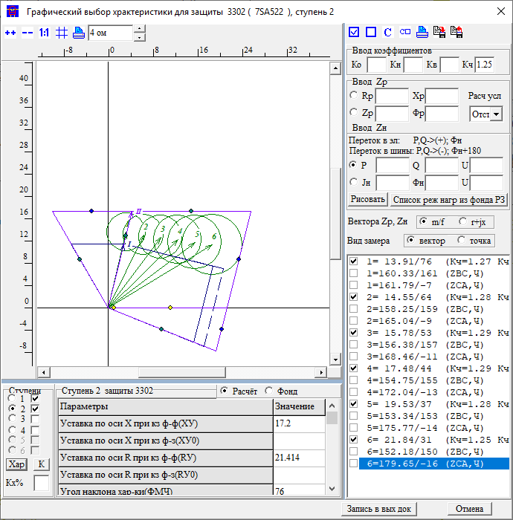 |  |  | Лозовая 500 |  |  | 930 | 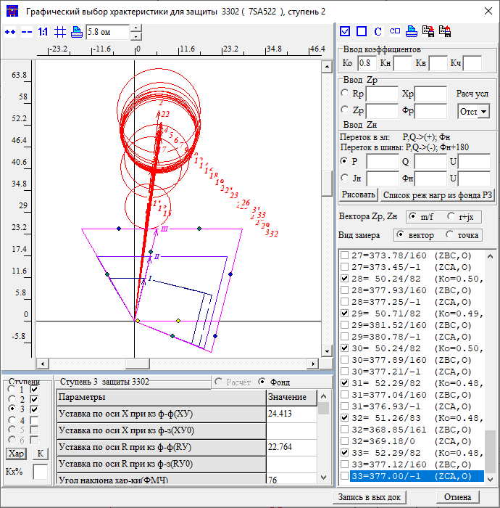 |  |  | 1 | ст | ВЕЕР |  | 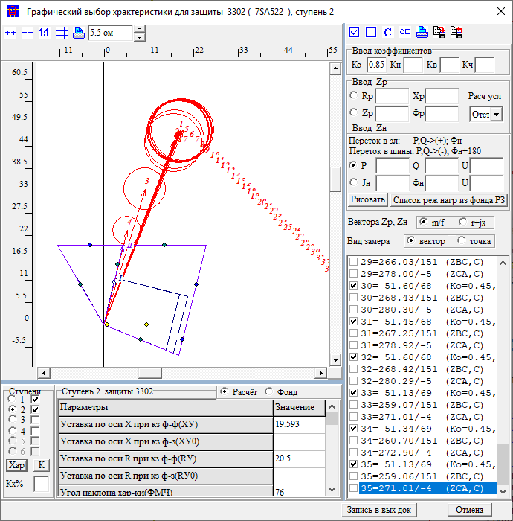 |  |  |  |  |  |  |  | 1 | ст | ВЕЕР |  | 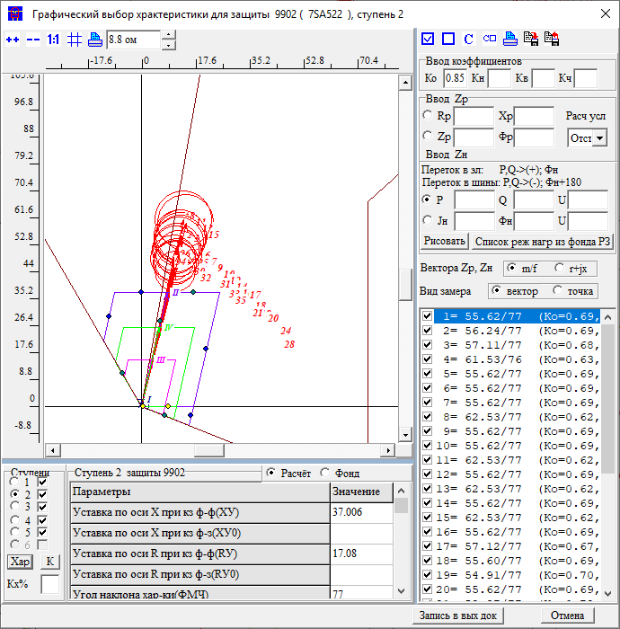 |  |  |  |  |  |  |  |  | Название | 2 | ст | X |  |  |  |  |  |  |  |  | Название | 3 | ст | X |  |  |  |  |  |  |  |  | Название |  |  |  | 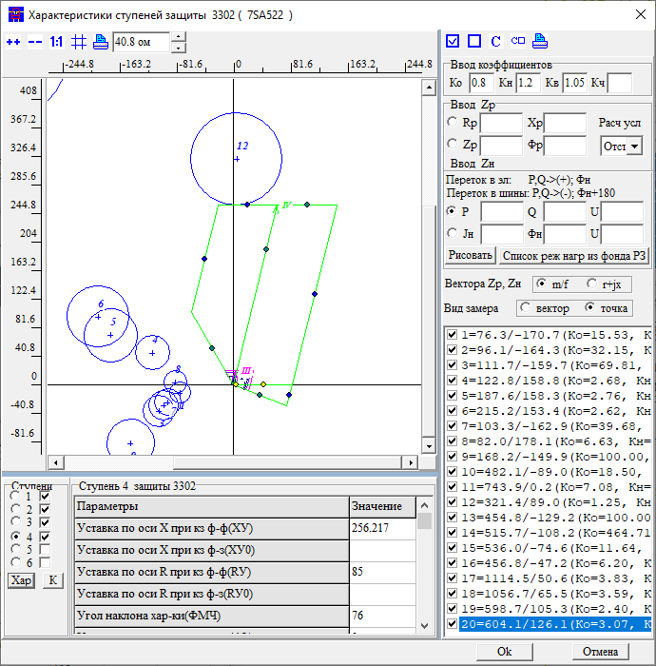
 |  |  |  |  |  |  |  | Приказ | ЗАЩИТА ЗАЩ=3302 ВИД_ЗАЩ=ДЗ СТУП=2 КОМПЛЕКТ=1 *Чувств 2ст на шинах НАХОДКА-220-МИН ЧУВС КВ=1 КЧ=1,25 НСМ 75 ВИД-КЗ AB(0,1,2,3,4,5 0) УЗЕЛ-КЗ 921 |  |  |  |  |  | Приказ | ЗАЩИТА ЗАЩ=3302 ВИД_ЗАЩ=ДЗ СТУП=2 КОМПЛЕКТ=1 ОТСТ КН=0.8 НСМ 75 ВИД-КЗ AB/*(0,1,2,3,4,5 0) УЗЕЛ-КЗ 930 *Отключения со стороны НАХОДКА-220-МИН ПОДРЕЖИМ 100 ПОДРЕЖИМ 101 100 /*ВЛ-500 ЧУГУЕВКА2-ЛОЗОВАЯ*/ ЭЛЕМЕНТ 931 /*ВЛ-500 ЧУГУЕВКА2-ЛОЗОВАЯ*/ ПОДРЕЖИМ 102 100 /*ВЛ 500 КВ ВАРЯГ-ЛОЗОВАЯ*/ ЭЛЕМЕНТ 936 /*ВЛ 500 КВ ВАРЯГ-ЛОЗОВАЯ*/ ПОДРЕЖИМ 103 100 /*ЛОЗОВАЯ АТ*/ *ЭЛЕМЕНТ 922 /*ЛОЗОВАЯ АТ*/ *Отключения со стороны НАХОДКА-220-МИН ПОДРЕЖИМ 200 ПОДКЛ К-XXX ТИП=1 ПОДРЕЖИМ 201 200 /*ЛОЗОВАЯ 220 В-2 АТ-2*/ *ЭЛЕМЕНТ 921 /*ЛОЗОВАЯ 220 В-2 АТ-2*/ ПОДРЕЖИМ 202 200 /*ЛОЗОВАЯ 220 В-1 АТ-2*/ *ЭЛЕМЕНТ 925 /*ЛОЗОВАЯ 220 В-1 АТ-2*/ ПОДРЕЖИМ 203 200 /*ВЛ-220 ПАРТИЗАНСК-ЛОЗОВАЯ*/ ЭЛЕМЕНТ 920 /*ВЛ-220 ПАРТИЗАНСК-ЛОЗОВАЯ*/ ПОДРЕЖИМ 204 200 /*ВЛ-220 ЛОЗОВАЯ-ШИРОКАЯ*/ *ЭЛЕМЕНТ 330 /*ВЛ-220 ЛОЗОВАЯ-ШИРОКАЯ*/ ПОДРЕЖИМ 2001 201 202 ПОДРЕЖИМ 2002 201 203 ПОДРЕЖИМ 2003 201 204 ПОДРЕЖИМ 2004 202 203 ПОДРЕЖИМ 2005 202 204 ПОДРЕЖИМ 2006 203 204 *Отключения со стороны МИНЕРАЛ. 220-1 ПОДРЕЖИМ 300 ПОДРЕЖИМ 301 300 /*МИНЕРАЛЬНАЯ СВ-220*/ ЭЛЕМЕНТ 978 /*МИНЕРАЛЬНАЯ СВ-220*/ *Отключения со стороны НАХОДКА-220-МИН ПОДРЕЖИМ 400 ПОДРЕЖИМ 401 400 /*МИНЕРАЛЬНАЯ Т-1 63 МВА*/ ЭЛЕМЕНТ 1978 /*МИНЕРАЛЬНАЯ Т-1 63 МВА*/ ПОДРЕЖИМ 402 400 /*МИНЕРАЛЬНАЯ Т-2 63 МВА*/ ЭЛЕМЕНТ 1979 /*МИНЕРАЛЬНАЯ Т-2 63 МВА*/ ПОДРЕЖИМ 403 400 /*НАХОДКА АТ-4*/ ЭЛЕМЕНТ 995 /*НАХОДКА АТ-4*/ ПОДРЕЖИМ 404 400 /*КВЛ-220 ШИРОКАЯ-НАХОДКА*/ ЭЛЕМЕНТ 990 /*КВЛ-220 ШИРОКАЯ-НАХОДКА*/ ПОДРЕЖИМ 405 400 /*НАХОДКА АТ-3*/ ЭЛЕМЕНТ 993 /*НАХОДКА АТ-3*/ ПОДРЕЖИМ 4001 401 402 ПОДРЕЖИМ 4002 401 403 ПОДРЕЖИМ 4003 401 404 ПОДРЕЖИМ 4004 401 405 ПОДРЕЖИМ 4005 402 403 ПОДРЕЖИМ 4006 402 404 ПОДРЕЖИМ 4007 402 405 ПОДРЕЖИМ 4008 403 404 ПОДРЕЖИМ 4009 403 405 ПОДРЕЖИМ 4010 404 405 |  |  |  |  |  | Приказ | ЗАЩИТА ЗАЩ=9902 ВИД_ЗАЩ=ДЗ СТУП=2 КОМПЛЕКТ=1 СОГЛ КН=0.85 З-Б *КВЛ 220 ЛОЗОВАЯ-МИНЕРАЛЬНАЯ ЗАЩ_Б ЗАЩ=9922 ВИД_ЗАЩ=ДЗ СТУП=1 КОМПЛЕКТ=1 НСМ 1 ВИД-КЗ AB ВЕЕР 992/9734Ш *Отключения со стороны НАХОДКА-220-МИН ПОДРЕЖИМ 100 ПОДРЕЖИМ 101 100 /*ВЛ-500 ЧУГУЕВКА2-ЛОЗОВАЯ*/ ЭЛЕМЕНТ 931 /*ВЛ-500 ЧУГУЕВКА2-ЛОЗОВАЯ*/ ПОДРЕЖИМ 102 100 /*ВЛ 500 КВ ВАРЯГ-ЛОЗОВАЯ*/ ЭЛЕМЕНТ 936 /*ВЛ 500 КВ ВАРЯГ-ЛОЗОВАЯ*/ ПОДРЕЖИМ 103 100 /*ЛОЗОВАЯ АТ*/ ЭЛЕМЕНТ 922 /*ЛОЗОВАЯ АТ*/ *Отключения со стороны НАХОДКА-220-МИН ПОДРЕЖИМ 200 ПОДРЕЖИМ 201 200 /*ЛОЗОВАЯ 220 В-2 АТ-2*/ ЭЛЕМЕНТ 921 /*ЛОЗОВАЯ 220 В-2 АТ-2*/ ПОДРЕЖИМ 202 200 /*ЛОЗОВАЯ 220 В-1 АТ-2*/ ЭЛЕМЕНТ 925 /*ЛОЗОВАЯ 220 В-1 АТ-2*/ ПОДРЕЖИМ 203 200 /*ВЛ-220 ПАРТИЗАНСК-ЛОЗОВАЯ*/ *ЭЛЕМЕНТ 920 /*ВЛ-220 ПАРТИЗАНСК-ЛОЗОВАЯ*/ ПОДРЕЖИМ 204 200 /*ВЛ-220 ЛОЗОВАЯ-ШИРОКАЯ*/ ЭЛЕМЕНТ 330 /*ВЛ-220 ЛОЗОВАЯ-ШИРОКАЯ*/ ПОДРЕЖИМ 2001 201 202 ПОДРЕЖИМ 2002 201 203 ПОДРЕЖИМ 2003 201 204 ПОДРЕЖИМ 2004 202 203 ПОДРЕЖИМ 2005 202 204 ПОДРЕЖИМ 2006 203 204 *Отключения со стороны ПАРТИЗАНСКА ПОДРЕЖИМ 300 ПОДРЕЖИМ 301 300 /*МИНЕРАЛЬНАЯ СВ-220*/ ЭЛЕМЕНТ 114 /*ПАРТ АТ-2*/ ПОДРЕЖИМ 302 300 /*МИНЕРАЛЬНАЯ СВ-220*/ ЭЛЕМЕНТ 100 /*ПАРТ СВ*/ ПОДРЕЖИМ 303 300 /*МИНЕРАЛЬНАЯ СВ-220*/ ЭЛЕМЕНТ 448 /*ПАРТ-ЕКАТ*/ *Отключения со стороны НАХОДКА-220-МИН ПОДРЕЖИМ 400 ПОДРЕЖИМ 401 400 /*МИНЕРАЛЬНАЯ Т-1 63 МВА*/ ЭЛЕМЕНТ 1978 /*МИНЕРАЛЬНАЯ Т-1 63 МВА*/ ПОДРЕЖИМ 402 400 /*МИНЕРАЛЬНАЯ Т-2 63 МВА*/ ЭЛЕМЕНТ 1979 /*МИНЕРАЛЬНАЯ Т-2 63 МВА*/ ПОДРЕЖИМ 403 400 /*НАХОДКА АТ-4*/ ЭЛЕМЕНТ 995 /*НАХОДКА АТ-4*/ ПОДРЕЖИМ 404 400 /*КВЛ-220 ШИРОКАЯ-НАХОДКА*/ *ЭЛЕМЕНТ 990 /*КВЛ-220 ШИРОКАЯ-НАХОДКА*/ ПОДРЕЖИМ 405 400 /*НАХОДКА АТ-3*/ ЭЛЕМЕНТ 993 /*НАХОДКА АТ-3*/ ПОДРЕЖИМ 4001 401 402 ПОДРЕЖИМ 4002 401 403 ПОДРЕЖИМ 4003 401 404 ПОДРЕЖИМ 4004 401 405 ПОДРЕЖИМ 4005 402 403 ПОДРЕЖИМ 4006 402 404 ПОДРЕЖИМ |  |  |  |  |  |  |  |  |  |  | Приказ | ЗАЩИТА ЗАЩ=9902 ВИД_ЗАЩ=ДЗ СТУП=2 КОМПЛЕКТ=1 СОГЛ КН=0.85 З-Б *КВЛ 220 ЛОЗОВАЯ-МИНЕРАЛЬНАЯ ЗАЩ_Б ЗАЩ=9922 ВИД_ЗАЩ=ДЗ СТУП=1 КОМПЛЕКТ=1 НСМ 1 ВИД-КЗ AB ВЕЕР 992/9734Ш *Отключения со стороны НАХОДКА-220-МИН ПОДРЕЖИМ 100 ПОДРЕЖИМ 101 100 /*ВЛ-500 ЧУГУЕВКА2-ЛОЗОВАЯ*/ ЭЛЕМЕНТ 931 /*ВЛ-500 ЧУГУЕВКА2-ЛОЗОВАЯ*/ ПОДРЕЖИМ 102 100 /*ВЛ 500 КВ ВАРЯГ-ЛОЗОВАЯ*/ ЭЛЕМЕНТ 936 /*ВЛ 500 КВ ВАРЯГ-ЛОЗОВАЯ*/ ПОДРЕЖИМ 103 100 /*ЛОЗОВАЯ АТ*/ ЭЛЕМЕНТ 922 /*ЛОЗОВАЯ АТ*/ *Отключения со стороны НАХОДКА-220-МИН ПОДРЕЖИМ 200 ПОДРЕЖИМ 201 200 /*ЛОЗОВАЯ 220 В-2 АТ-2*/ ЭЛЕМЕНТ 921 /*ЛОЗОВАЯ 220 В-2 АТ-2*/ ПОДРЕЖИМ 202 200 /*ЛОЗОВАЯ 220 В-1 АТ-2*/ ЭЛЕМЕНТ 925 /*ЛОЗОВАЯ 220 В-1 АТ-2*/ ПОДРЕЖИМ 203 200 /*ВЛ-220 ПАРТИЗАНСК-ЛОЗОВАЯ*/ *ЭЛЕМЕНТ 920 /*ВЛ-220 ПАРТИЗАНСК-ЛОЗОВАЯ*/ ПОДРЕЖИМ 204 200 /*ВЛ-220 ЛОЗОВАЯ-ШИРОКАЯ*/ ЭЛЕМЕНТ 330 /*ВЛ-220 ЛОЗОВАЯ-ШИРОКАЯ*/ ПОДРЕЖИМ 2001 201 202 ПОДРЕЖИМ 2002 201 203 ПОДРЕЖИМ 2003 201 204 ПОДРЕЖИМ 2004 202 203 ПОДРЕЖИМ 2005 202 204 ПОДРЕЖИМ 2006 203 204 *Отключения со стороны ПАРТИЗАНСКА ПОДРЕЖИМ 300 ПОДРЕЖИМ 301 300 /*МИНЕРАЛЬНАЯ СВ-220*/ ЭЛЕМЕНТ 114 /*ПАРТ АТ-2*/ ПОДРЕЖИМ 302 300 /*МИНЕРАЛЬНАЯ СВ-220*/ ЭЛЕМЕНТ 100 /*ПАРТ СВ*/ ПОДРЕЖИМ 303 300 /*МИНЕРАЛЬНАЯ СВ-220*/ ЭЛЕМЕНТ 448 /*ПАРТ-ЕКАТ*/ *Отключения со стороны НАХОДКА-220-МИН ПОДРЕЖИМ 400 ПОДРЕЖИМ 401 400 /*МИНЕРАЛЬНАЯ Т-1 63 МВА*/ ЭЛЕМЕНТ 1978 /*МИНЕРАЛЬНАЯ Т-1 63 МВА*/ ПОДРЕЖИМ 402 400 /*МИНЕРАЛЬНАЯ Т-2 63 МВА*/ ЭЛЕМЕНТ 1979 /*МИНЕРАЛЬНАЯ Т-2 63 МВА*/ ПОДРЕЖИМ 403 400 /*НАХОДКА АТ-4*/ ЭЛЕМЕНТ 995 /*НАХОДКА АТ-4*/ ПОДРЕЖИМ 404 400 /*КВЛ-220 ШИРОКАЯ-НАХОДКА*/ *ЭЛЕМЕНТ 990 /*КВЛ-220 ШИРОКАЯ-НАХОДКА*/ ПОДРЕЖИМ 405 400 /*НАХОДКА АТ-3*/ ЭЛЕМЕНТ 993 /*НАХОДКА АТ-3*/ ПОДРЕЖИМ 4001 401 402 ПОДРЕЖИМ 4002 401 403 ПОДРЕЖИМ 4003 401 404 ПОДРЕЖИМ 4004 401 405 ПОДРЕЖИМ 4005 402 403 ПОДРЕЖИМ 4006 402 404 ПОДРЕЖИМ |  |  |  |  |  |  |  |  |  |  |  | Приказ | ЗАЩИТА ЗАЩ=9892 ВИД_ЗАЩ=ДЗ СТУП=2 КОМПЛЕКТ=1 СОГЛ КН=0.85 З-Б *КВЛ 220 НАХОДКА-МИНЕРАЛЬНАЯ ЗАЩ_Б ЗАЩ=9222 ВИД_ЗАЩ=ДЗ СТУП=2 КОМПЛЕКТ=1 НСМ 1 ВИД-КЗ AB УЗ-КЗ_X 930 *КАСКАД 930-922 УЗК=K *УЗ-КЗ_R K *Отключения со стороны НАХОДКА-220-МИН ПОДРЕЖИМ 100 ПОДРЕЖИМ 101 100 /*ВЛ-500 ЧУГУЕВКА2-ЛОЗОВАЯ*/ ЭЛЕМЕНТ 931 /*ВЛ-500 ЧУГУЕВКА2-ЛОЗОВАЯ*/ ПОДРЕЖИМ 102 100 /*ВЛ 500 КВ ВАРЯГ-ЛОЗОВАЯ*/ ЭЛЕМЕНТ 936 /*ВЛ 500 КВ ВАРЯГ-ЛОЗОВАЯ*/ ПОДРЕЖИМ 103 100 /*ЛОЗОВАЯ АТ*/ *ЭЛЕМЕНТ 922 /*ЛОЗОВАЯ АТ*/ *Отключения со стороны НАХОДКА-220-МИН ПОДРЕЖИМ 200 ПОДРЕЖИМ 201 200 /*ЛОЗОВАЯ 220 В-2 АТ-2*/ ЭЛЕМЕНТ 921 /*ЛОЗОВАЯ 220 В-2 АТ-2*/ ПОДРЕЖИМ 202 200 /*ЛОЗОВАЯ 220 В-1 АТ-2*/ *ЭЛЕМЕНТ 925 /*ЛОЗОВАЯ 220 В-1 АТ-2*/ ПОДРЕЖИМ 203 200 /*ВЛ-220 ПАРТИЗАНСК-ЛОЗОВАЯ*/ *ЭЛЕМЕНТ 920 /*ВЛ-220 ПАРТИЗАНСК-ЛОЗОВАЯ*/ ПОДРЕЖИМ 204 200 /*ВЛ-220 ЛОЗОВАЯ-ШИРОКАЯ*/ ЭЛЕМЕНТ 330 /*ВЛ-220 ЛОЗОВАЯ-ШИРОКАЯ*/ ПОДРЕЖИМ 2001 201 202 ПОДРЕЖИМ 2002 201 203 ПОДРЕЖИМ 2003 201 204 ПОДРЕЖИМ 2004 202 203 ПОДРЕЖИМ 2005 202 204 ПОДРЕЖИМ 2006 203 204 *Отключения со стороны ПАРТИЗАНСКА *ПОДРЕЖИМ 300 *ПОДРЕЖИМ 301 300 /*МИНЕРАЛЬНАЯ СВ-220*/ *ЭЛЕМЕНТ 114 /*ПАРТ АТ-2*/ *ПОДРЕЖИМ 302 300 /*МИНЕРАЛЬНАЯ СВ-220*/ *ЭЛЕМЕНТ 100 /*ПАРТ СВ*/ *ПОДРЕЖИМ 303 300 /*МИНЕРАЛЬНАЯ СВ-220*/ *ЭЛЕМЕНТ 448 /*ПАРТ-ЕКАТ*/ *Отключения со стороны НАХОДКА-220-МИН ПОДРЕЖИМ 400 ПОДРЕЖИМ 401 400 /*МИНЕРАЛЬНАЯ Т-1 63 МВА*/ ЭЛЕМЕНТ 1978 /*МИНЕРАЛЬНАЯ Т-1 63 МВА*/ ПОДРЕЖИМ 402 400 /*МИНЕРАЛЬНАЯ Т-2 63 МВА*/ ЭЛЕМЕНТ 1979 /*МИНЕРАЛЬНАЯ Т-2 63 МВА*/ ПОДРЕЖИМ 403 400 /*НАХОДКА АТ-4*/ ЭЛЕМЕНТ 995 /*НАХОДКА АТ-4*/ ПОДРЕЖИМ 404 400 /*КВЛ-220 ШИРОКАЯ-НАХОДКА*/ *ЭЛЕМЕНТ 990 /*КВЛ-220 ШИРОКАЯ-НАХОДКА*/ ПОДРЕЖИМ 405 400 /*НАХОДКА АТ-3*/ ЭЛЕМЕНТ 993 /*НАХОДКА АТ-3*/ ПОДРЕЖИМ 4001 401 402 ПОДРЕЖИМ 4002 401 403 ПОДРЕЖИМ 4003 401 404 ПОДРЕЖИМ 4004 401 405 ПОДРЕЖИМ 4005 402 403 ПОДРЕЖИМ 4006 402 4 |  |  |  |  |  |  |  |  |  |  | Приказ |  |  |  |  |  |  |  |  |  |  |  | Приказ
 |  |  |  |  |  |  |  | Протокол |  |  |  |  |  |  | Протокол |  |  |  |  |  |  | Протокол | -> <- |  |  |  |  |  |  |  |  |  |  | Протокол | -> <- |  |  |  |  |  |  |  |  |  |  |  | Протокол |  |  |  |  |  |  |  |  |  |  |  | Протокол |  |  |  |  |  |  |  |  |  |  |  | Ссылка на нагр
 |  |  |  |  |  |  |  | Результат | X | 17.2 |  |  |  |  | Результат | X | 24.4 |  |  |  |  | Результат | X | 19.5 |  |  |  |  |  |  |  |  |  | Результат | X | 37 |  |  |  |  |  |  |  |  |  |  | Результат | X |  |  |  |  |  |  |  |  |  |  | Результат | X
 |  |  |  |  |  |  |  |  | R | 21.41 |  |  |  |  |  | R |  |  |  |  |  |  | R |  |  |  |  |  |  |  |  |  |  |  | R |  |  |  |  |  |  |  |  |  |  |  |  | R |  |  |  |  |  |  |  |  |  |  |  | R
 |  |  |  |  |  |  |  |  | t | 0 |  |  |  |  |  | t | 0 |  |  |  |  |  | t | 0 |  |  |  |  |  |  |  |  |  |  | t | 0 |  |  |  |  |  |  |  |  |  |  |  | t | 0 |  |  |  |  |  |  |  |  |  |  | t | 0 |  |  |  |  |  |  |  |  |  | Решение | ФМЧ
 | 1ст | 2ст | 3ст | 4ст | 5ст |  |  | Решение | X | 17.2 |  |  |  |  | Решение | X | 24.4 |  |  |  |  | Решение | X | 19.5 |  |  |  |  |  |  |  |  |  | Решение | X | 37 |  |  |  |  |  |  |  |  |  |  | Решение | X | 0 |  |  |  |  |  |  |  |  |  | Решение | X | 0 |  |  |  |  |  |  |  |  |  |  | X | 256
X | 0 | 0 | 0 | 0 | 0 |  |  |  | R | 21.41 |  |  |  |  |  | R | 0 |  |  |  |  |  | R | 0 |  |  |  |  |  |  |  |  |  |  | R | 0 |  |  |  |  |  |  |  |  |  |  |  | R | 0 |  |  |  |  |  |  |  |  |  |  | R | 0 |  |  |  |  |  |  |  |  |  |  | R
R | 0 | 0 | 0 | 0 | 0 |  |  |  | t | 0 |  |  |  |  |  | t | 0 |  |  |  |  |  | t | 0 |  |  |  |  |  |  |  |  |  |  | t | 0 |  |  |  |  |  |  |  |  |  |  |  | t | 0 |  |  |  |  |  |  |  |  |  |  | t | 0 |  |  |  |  |  |  |  |  |  |  | Rн | 999
t | 0 | 0 | 0 | 0 | 0 |  |  |  |  |  |  |  |  |  |  |  |  |  |  |  |  |  |  |  |  |  |  |  |  |  |  |  |  |  |  |  |  |  |  |  |  |  |  |  |  |  |  |  |  |  |  |  |  |  |  |  |  |  |  |  |  |  |  |  |  |  |  |  |  |  |  | Фн | 0

Лозовая-Широкая |  |  |  |  | со стороны Широкая |  | 3302 | ДР Минеральная |  |  | 979 | 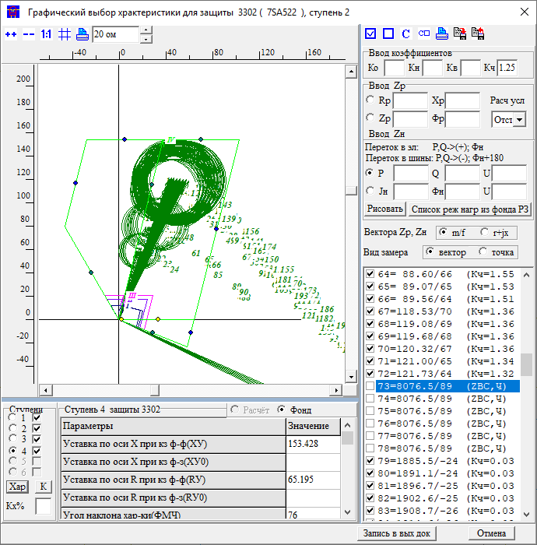 |  |  | Минеральная |  |  | 977 | 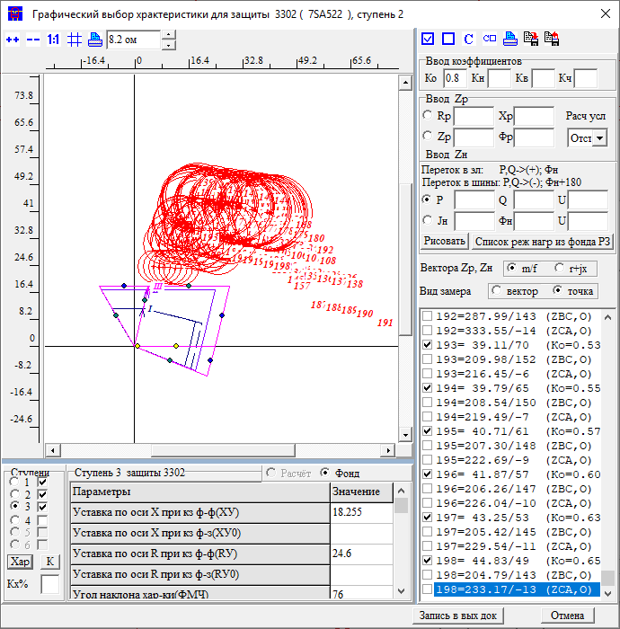 |  |  | 2 | ст | узX | узR | 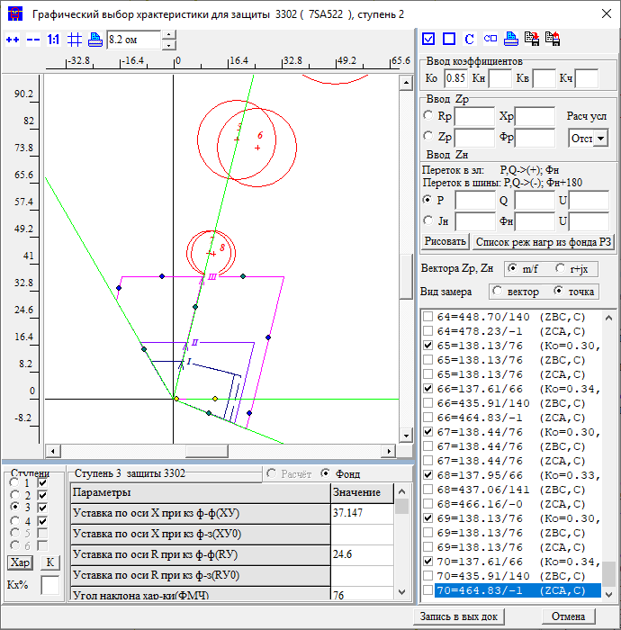 |  | 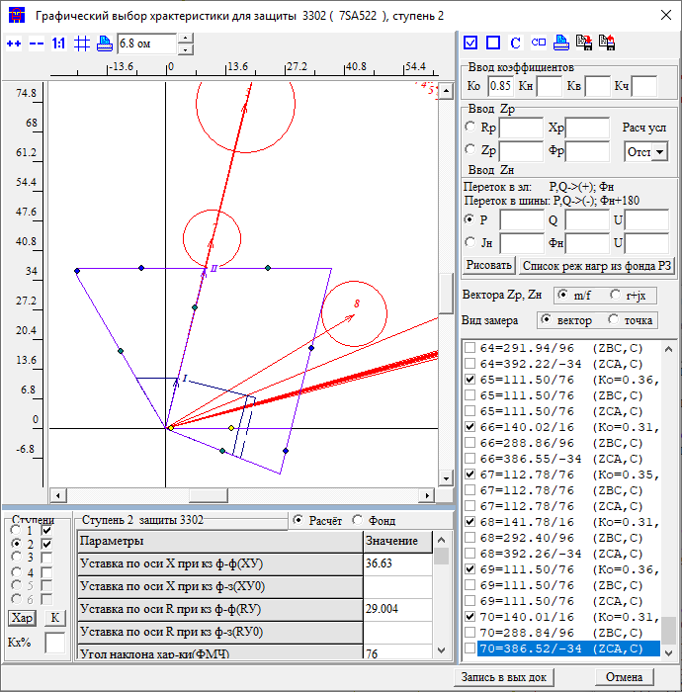 |  |  |  |  |  | 2 | ст | Веер |  | 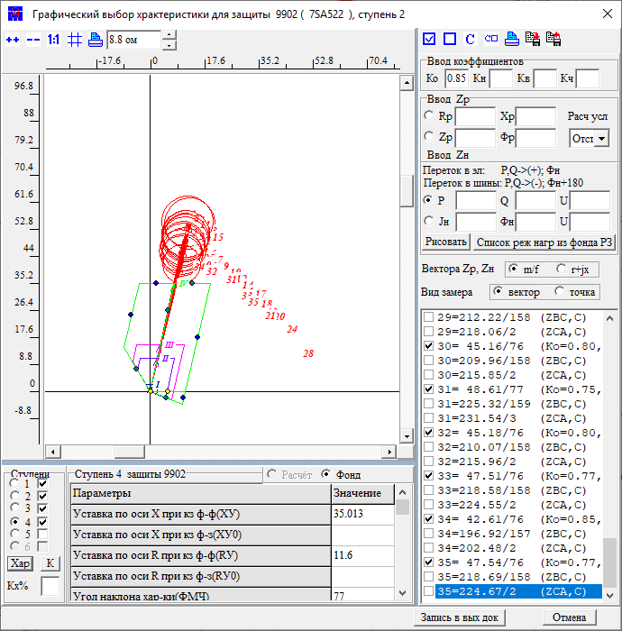 |  |  |  |  |  |  |  |  | Название | 2 | ст | R |  |  |  |  |  |  |  |  | Название | 3 | ст | R
1ст | X: было/стало |  |  | R: было/стало |  | t: | 0 | Приказ | ЗАЩИТА ЗАЩ=3302 ВИД_ЗАЩ=ДЗ СТУП=2 КОМПЛЕКТ=1 *Чувств 2ст на шинах НАХОДКА-220-МИН ЧУВС КВ=1 КЧ=1,25 НСМ 75 ВИД-КЗ AB(0,1,2,3,4,5 0) КАСКАД 921-1013 /*ветвь*/ УЗК=K *Отключения со стороны НАХОДКА-220-МИН ПОДРЕЖИМ 100 ПОДРЕЖИМ 101 100 /*ВЛ-500 ЧУГУЕВКА2-ЛОЗОВАЯ*/ ЭЛЕМЕНТ 931 /*ВЛ-500 ЧУГУЕВКА2-ЛОЗОВАЯ*/ ПОДРЕЖИМ 102 100 /*ВЛ 500 КВ ВАРЯГ-ЛОЗОВАЯ*/ ЭЛЕМЕНТ 936 /*ВЛ 500 КВ ВАРЯГ-ЛОЗОВАЯ*/ ПОДРЕЖИМ 103 100 /*ЛОЗОВАЯ АТ*/ ЭЛЕМЕНТ 922 /*ЛОЗОВАЯ АТ*/ *Отключения со стороны НАХОДКА-220-МИН ПОДРЕЖИМ 200 ПОДКЛ К-XXX ТИП=1 ПОДРЕЖИМ 201 200 /*ЛОЗОВАЯ 220 В-2 АТ-2*/ *ЭЛЕМЕНТ 921 /*ЛОЗОВАЯ 220 В-2 АТ-2*/ ПОДРЕЖИМ 202 200 /*ЛОЗОВАЯ 220 В-1 АТ-2*/ ЭЛЕМЕНТ 925 /*ЛОЗОВАЯ 220 В-1 АТ-2*/ ПОДРЕЖИМ 203 200 /*ВЛ-220 ПАРТИЗАНСК-ЛОЗОВАЯ*/ ЭЛЕМЕНТ 920 /*ВЛ-220 ПАРТИЗАНСК-ЛОЗОВАЯ*/ ПОДРЕЖИМ 204 200 /*ВЛ-220 ЛОЗОВАЯ-ШИРОКАЯ*/ *ЭЛЕМЕНТ 330 /*ВЛ-220 ЛОЗОВАЯ-ШИРОКАЯ*/ ПОДРЕЖИМ 2001 201 202 ПОДРЕЖИМ 2002 201 203 ПОДРЕЖИМ 2003 201 204 ПОДРЕЖИМ 2004 202 203 ПОДРЕЖИМ 2005 202 204 ПОДРЕЖИМ 2006 203 204 *Отключения со стороны МИНЕРАЛ. 220-1 ПОДРЕЖИМ 300 ПОДРЕЖИМ 301 300 /*МИНЕРАЛЬНАЯ СВ-220*/ ЭЛЕМЕНТ 978 /*МИНЕРАЛЬНАЯ СВ-220*/ *Отключения со стороны НАХОДКА-220-МИН ПОДРЕЖИМ 400 ПОДРЕЖИМ 401 400 /*МИНЕРАЛЬНАЯ Т-1 63 МВА*/ ЭЛЕМЕНТ 1978 /*МИНЕРАЛЬНАЯ Т-1 63 МВА*/ ПОДРЕЖИМ 402 400 /*МИНЕРАЛЬНАЯ Т-2 63 МВА*/ ЭЛЕМЕНТ 1979 /*МИНЕРАЛЬНАЯ Т-2 63 МВА*/ ПОДРЕЖИМ 403 400 /*НАХОДКА АТ-4*/ ЭЛЕМЕНТ 995 /*НАХОДКА АТ-4*/ ПОДРЕЖИМ 404 400 /*КВЛ-220 ШИРОКАЯ-НАХОДКА*/ ЭЛЕМЕНТ 990 /*КВЛ-220 ШИРОКАЯ-НАХОДКА*/ ПОДРЕЖИМ 405 400 /*НАХОДКА АТ-3*/ ЭЛЕМЕНТ 993 /*НАХОДКА АТ-3*/ ПОДРЕЖИМ 4001 401 402 ПОДРЕЖИМ 4002 401 403 ПОДРЕЖИМ 4003 401 404 ПОДРЕЖИМ 4004 401 405 ПОДРЕЖИМ 4005 402 403 ПОДРЕЖИМ 4006 402 404 ПОДРЕЖИМ 4007 402 405 ПОДРЕЖИМ 4008 403 404 ПОДРЕЖИМ 4009 403 405 ПОДРЕЖИМ 4010 404 405 |  |  |  |  |  | Приказ | ЗАЩИТА ЗАЩ=3302 ВИД_ЗАЩ=ДЗ СТУП=2 КОМПЛЕКТ=1 ОТСТ КН=0.8 НСМ 75 ВИД-КЗ AB(0,1,2,3,4,5 0) УЗЕЛ-КЗ 977 *Отключения со стороны НАХОДКА-220-МИН ПОДРЕЖИМ 100 ПОДРЕЖИМ 101 100 /*ВЛ-500 ЧУГУЕВКА2-ЛОЗОВАЯ*/ ЭЛЕМЕНТ 931 /*ВЛ-500 ЧУГУЕВКА2-ЛОЗОВАЯ*/ ПОДРЕЖИМ 102 100 /*ВЛ 500 КВ ВАРЯГ-ЛОЗОВАЯ*/ ЭЛЕМЕНТ 936 /*ВЛ 500 КВ ВАРЯГ-ЛОЗОВАЯ*/ ПОДРЕЖИМ 103 100 /*ЛОЗОВАЯ АТ*/ ЭЛЕМЕНТ 922 /*ЛОЗОВАЯ АТ*/ *Отключения со стороны НАХОДКА-220-МИН ПОДРЕЖИМ 200 ПОДКЛ К-XXX ТИП=1 ПОДРЕЖИМ 201 200 /*ЛОЗОВАЯ 220 В-2 АТ-2*/ *ЭЛЕМЕНТ 921 /*ЛОЗОВАЯ 220 В-2 АТ-2*/ ПОДРЕЖИМ 202 200 /*ЛОЗОВАЯ 220 В-1 АТ-2*/ *ЭЛЕМЕНТ 925 /*ЛОЗОВАЯ 220 В-1 АТ-2*/ ПОДРЕЖИМ 203 200 /*ВЛ-220 ПАРТИЗАНСК-ЛОЗОВАЯ*/ ЭЛЕМЕНТ 920 /*ВЛ-220 ПАРТИЗАНСК-ЛОЗОВАЯ*/ ПОДРЕЖИМ 204 200 /*ВЛ-220 ЛОЗОВАЯ-ШИРОКАЯ*/ *ЭЛЕМЕНТ 330 /*ВЛ-220 ЛОЗОВАЯ-ШИРОКАЯ*/ ПОДРЕЖИМ 2001 201 202 ПОДРЕЖИМ 2002 201 203 ПОДРЕЖИМ 2003 201 204 ПОДРЕЖИМ 2004 202 203 ПОДРЕЖИМ 2005 202 204 ПОДРЕЖИМ 2006 203 204 *Отключения со стороны МИНЕРАЛ. 220-1 ПОДРЕЖИМ 300 ПОДРЕЖИМ 301 300 /*МИНЕРАЛЬНАЯ СВ-220*/ ЭЛЕМЕНТ 978 /*МИНЕРАЛЬНАЯ СВ-220*/ *Отключения со стороны НАХОДКА-220-МИН ПОДРЕЖИМ 400 ПОДРЕЖИМ 401 400 /*МИНЕРАЛЬНАЯ Т-1 63 МВА*/ ЭЛЕМЕНТ 1978 /*МИНЕРАЛЬНАЯ Т-1 63 МВА*/ ПОДРЕЖИМ 402 400 /*МИНЕРАЛЬНАЯ Т-2 63 МВА*/ ЭЛЕМЕНТ 1979 /*МИНЕРАЛЬНАЯ Т-2 63 МВА*/ ПОДРЕЖИМ 403 400 /*НАХОДКА АТ-4*/ ЭЛЕМЕНТ 995 /*НАХОДКА АТ-4*/ ПОДРЕЖИМ 404 400 /*КВЛ-220 ШИРОКАЯ-НАХОДКА*/ ЭЛЕМЕНТ 990 /*КВЛ-220 ШИРОКАЯ-НАХОДКА*/ ПОДРЕЖИМ 405 400 /*НАХОДКА АТ-3*/ ЭЛЕМЕНТ 993 /*НАХОДКА АТ-3*/ ПОДРЕЖИМ 4001 401 402 ПОДРЕЖИМ 4002 401 403 ПОДРЕЖИМ 4003 401 404 ПОДРЕЖИМ 4004 401 405 ПОДРЕЖИМ 4005 402 403 ПОДРЕЖИМ 4006 402 404 ПОДРЕЖИМ 4007 402 405 ПОДРЕЖИМ 4008 403 404 ПОДРЕЖИМ 4009 403 405 ПОДРЕЖИМ 4010 404 405 |  |  |  |  |  | Приказ |  | ЗАЩИТА ЗАЩ=3302 ВИД_ЗАЩ=ДЗ СТУП=2 КОМПЛЕКТ=1 СОГЛ КН=0.85 З-Б *КВЛ 220 ЛОЗОВАЯ-МИНЕРАЛЬНАЯ ЗАЩ_Б ЗАЩ=9201 ВИД_ЗАЩ=ДЗ СТУП=2 КОМПЛЕКТ=1 НСМ 1 ВИД-КЗ AB *ВЕЕР 920/920 УЗ-КЗ_X 115 *КАСКАД 115-915 УЗК=K *УЗ-КЗ_R K *Отключения со стороны НАХОДКА-220-МИН ПОДРЕЖИМ 100 ПОДРЕЖИМ 101 100 /*ВЛ-500 ЧУГУЕВКА2-ЛОЗОВАЯ*/ ЭЛЕМЕНТ 931 /*ВЛ-500 ЧУГУЕВКА2-ЛОЗОВАЯ*/ ПОДРЕЖИМ 102 100 /*ВЛ 500 КВ ВАРЯГ-ЛОЗОВАЯ*/ ЭЛЕМЕНТ 936 /*ВЛ 500 КВ ВАРЯГ-ЛОЗОВАЯ*/ ПОДРЕЖИМ 103 100 /*ЛОЗОВАЯ АТ*/ ЭЛЕМЕНТ 922 /*ЛОЗОВАЯ АТ*/ *Отключения со стороны НАХОДКА-220-МИН ПОДРЕЖИМ 200 ПОДРЕЖИМ 201 200 /*ЛОЗОВАЯ 220 В-2 АТ-2*/ *ЭЛЕМЕНТ 921 /*ЛОЗОВАЯ 220 В-2 АТ-2*/ ПОДРЕЖИМ 202 200 /*ЛОЗОВАЯ 220 В-1 АТ-2*/ *ЭЛЕМЕНТ 925 /*ЛОЗОВАЯ 220 В-1 АТ-2*/ ПОДРЕЖИМ 203 200 /*ВЛ-220 ПАРТИЗАНСК-ЛОЗОВАЯ*/ *ЭЛЕМЕНТ 920 /*ВЛ-220 ПАРТИЗАНСК-ЛОЗОВАЯ*/ ПОДРЕЖИМ 204 200 /*ВЛ-220 ЛОЗОВАЯ-ШИРОКАЯ*/ *ЭЛЕМЕНТ 330 /*ВЛ-220 ЛОЗОВАЯ-ШИРОКАЯ*/ ПОДРЕЖИМ 2001 201 202 ПОДРЕЖИМ 2002 201 203 ПОДРЕЖИМ 2003 201 204 ПОДРЕЖИМ 2004 202 203 ПОДРЕЖИМ 2005 202 204 ПОДРЕЖИМ 2006 203 204 *Отключения со стороны ПАРТИЗАНСКА ПОДРЕЖИМ 300 ПОДРЕЖИМ 301 300 /*МИНЕРАЛЬНАЯ СВ-220*/ ЭЛЕМЕНТ 114 /*ПАРТ АТ-2*/ ПОДРЕЖИМ 302 300 /*МИНЕРАЛЬНАЯ СВ-220*/ ЭЛЕМЕНТ 100 /*ПАРТ СВ*/ ПОДРЕЖИМ 303 300 /*МИНЕРАЛЬНАЯ СВ-220*/ ЭЛЕМЕНТ 448 /*ПАРТ-ЕКАТ*/ *Отключения со стороны НАХОДКА-220-МИН ПОДРЕЖИМ 400 ПОДРЕЖИМ 401 400 /*МИНЕРАЛЬНАЯ Т-1 63 МВА*/ ЭЛЕМЕНТ 1978 /*МИНЕРАЛЬНАЯ Т-1 63 МВА*/ ПОДРЕЖИМ 402 400 /*МИНЕРАЛЬНАЯ Т-2 63 МВА*/ ЭЛЕМЕНТ 1979 /*МИНЕРАЛЬНАЯ Т-2 63 МВА*/ ПОДРЕЖИМ 403 400 /*НАХОДКА АТ-4*/ ЭЛЕМЕНТ 995 /*НАХОДКА АТ-4*/ ПОДРЕЖИМ 404 400 /*КВЛ-220 ШИРОКАЯ-НАХОДКА*/ *ЭЛЕМЕНТ 990 /*КВЛ-220 ШИРОКАЯ-НАХОДКА*/ ПОДРЕЖИМ 405 400 /*НАХОДКА АТ-3*/ ЭЛЕМЕНТ 993 /*НАХОДКА АТ-3*/ ПОДРЕЖИМ 4001 401 402 ПОДРЕЖИМ 4002 401 403 ПОДРЕЖИМ 4003 401 404 ПОДРЕЖИМ 4004 4 | ЗАЩИТА ЗАЩ=3302 ВИД_ЗАЩ=ДЗ СТУП=2 КОМПЛЕКТ=1 СОГЛ КН=0.85 З-Б *КВЛ 220 ЛОЗОВАЯ-МИНЕРАЛЬНАЯ ЗАЩ_Б ЗАЩ=9201 ВИД_ЗАЩ=ДЗ СТУП=2 КОМПЛЕКТ=1 НСМ 1 ВИД-КЗ AB *ВЕЕР 920/920 *УЗ-КЗ_X 115 КАСКАД 115-915 УЗК=K УЗ-КЗ_R K *Отключения со стороны НАХОДКА-220-МИН ПОДРЕЖИМ 100 ПОДРЕЖИМ 101 100 /*ВЛ-500 ЧУГУЕВКА2-ЛОЗОВАЯ*/ ЭЛЕМЕНТ 931 /*ВЛ-500 ЧУГУЕВКА2-ЛОЗОВАЯ*/ ПОДРЕЖИМ 102 100 /*ВЛ 500 КВ ВАРЯГ-ЛОЗОВАЯ*/ ЭЛЕМЕНТ 936 /*ВЛ 500 КВ ВАРЯГ-ЛОЗОВАЯ*/ ПОДРЕЖИМ 103 100 /*ЛОЗОВАЯ АТ*/ ЭЛЕМЕНТ 922 /*ЛОЗОВАЯ АТ*/ *Отключения со стороны НАХОДКА-220-МИН ПОДРЕЖИМ 200 ПОДРЕЖИМ 201 200 /*ЛОЗОВАЯ 220 В-2 АТ-2*/ *ЭЛЕМЕНТ 921 /*ЛОЗОВАЯ 220 В-2 АТ-2*/ ПОДРЕЖИМ 202 200 /*ЛОЗОВАЯ 220 В-1 АТ-2*/ *ЭЛЕМЕНТ 925 /*ЛОЗОВАЯ 220 В-1 АТ-2*/ ПОДРЕЖИМ 203 200 /*ВЛ-220 ПАРТИЗАНСК-ЛОЗОВАЯ*/ *ЭЛЕМЕНТ 920 /*ВЛ-220 ПАРТИЗАНСК-ЛОЗОВАЯ*/ ПОДРЕЖИМ 204 200 /*ВЛ-220 ЛОЗОВАЯ-ШИРОКАЯ*/ *ЭЛЕМЕНТ 330 /*ВЛ-220 ЛОЗОВАЯ-ШИРОКАЯ*/ ПОДРЕЖИМ 2001 201 202 ПОДРЕЖИМ 2002 201 203 ПОДРЕЖИМ 2003 201 204 ПОДРЕЖИМ 2004 202 203 ПОДРЕЖИМ 2005 202 204 ПОДРЕЖИМ 2006 203 204 *Отключения со стороны ПАРТИЗАНСКА ПОДРЕЖИМ 300 ПОДРЕЖИМ 301 300 /*МИНЕРАЛЬНАЯ СВ-220*/ ЭЛЕМЕНТ 114 /*ПАРТ АТ-2*/ ПОДРЕЖИМ 302 300 /*МИНЕРАЛЬНАЯ СВ-220*/ ЭЛЕМЕНТ 100 /*ПАРТ СВ*/ ПОДРЕЖИМ 303 300 /*МИНЕРАЛЬНАЯ СВ-220*/ ЭЛЕМЕНТ 448 /*ПАРТ-ЕКАТ*/ *Отключения со стороны НАХОДКА-220-МИН ПОДРЕЖИМ 400 ПОДРЕЖИМ 401 400 /*МИНЕРАЛЬНАЯ Т-1 63 МВА*/ ЭЛЕМЕНТ 1978 /*МИНЕРАЛЬНАЯ Т-1 63 МВА*/ ПОДРЕЖИМ 402 400 /*МИНЕРАЛЬНАЯ Т-2 63 МВА*/ ЭЛЕМЕНТ 1979 /*МИНЕРАЛЬНАЯ Т-2 63 МВА*/ ПОДРЕЖИМ 403 400 /*НАХОДКА АТ-4*/ ЭЛЕМЕНТ 995 /*НАХОДКА АТ-4*/ ПОДРЕЖИМ 404 400 /*КВЛ-220 ШИРОКАЯ-НАХОДКА*/ *ЭЛЕМЕНТ 990 /*КВЛ-220 ШИРОКАЯ-НАХОДКА*/ ПОДРЕЖИМ 405 400 /*НАХОДКА АТ-3*/ ЭЛЕМЕНТ 993 /*НАХОДКА АТ-3*/ ПОДРЕЖИМ 4001 401 402 ПОДРЕЖИМ 4002 401 403 ПОДРЕЖИМ 4003 401 404 ПОДРЕЖИМ 4004 40 |  |  |  |  |  |  |  |  | Приказ | ЗАЩИТА ЗАЩ=9902 ВИД_ЗАЩ=ДЗ СТУП=2 КОМПЛЕКТ=1 СОГЛ КН=0.85 З-Б *КВЛ 220 ЛОЗОВАЯ-МИНЕРАЛЬНАЯ ЗАЩ_Б ЗАЩ=9922 ВИД_ЗАЩ=ДЗ СТУП=2 КОМПЛЕКТ=1 НСМ 1 ВИД-КЗ AB ВЕЕР 992/9734Ш *Отключения со стороны НАХОДКА-220-МИН ПОДРЕЖИМ 100 ПОДРЕЖИМ 101 100 /*ВЛ-500 ЧУГУЕВКА2-ЛОЗОВАЯ*/ ЭЛЕМЕНТ 931 /*ВЛ-500 ЧУГУЕВКА2-ЛОЗОВАЯ*/ ПОДРЕЖИМ 102 100 /*ВЛ 500 КВ ВАРЯГ-ЛОЗОВАЯ*/ ЭЛЕМЕНТ 936 /*ВЛ 500 КВ ВАРЯГ-ЛОЗОВАЯ*/ ПОДРЕЖИМ 103 100 /*ЛОЗОВАЯ АТ*/ ЭЛЕМЕНТ 922 /*ЛОЗОВАЯ АТ*/ *Отключения со стороны НАХОДКА-220-МИН ПОДРЕЖИМ 200 ПОДРЕЖИМ 201 200 /*ЛОЗОВАЯ 220 В-2 АТ-2*/ ЭЛЕМЕНТ 921 /*ЛОЗОВАЯ 220 В-2 АТ-2*/ ПОДРЕЖИМ 202 200 /*ЛОЗОВАЯ 220 В-1 АТ-2*/ ЭЛЕМЕНТ 925 /*ЛОЗОВАЯ 220 В-1 АТ-2*/ ПОДРЕЖИМ 203 200 /*ВЛ-220 ПАРТИЗАНСК-ЛОЗОВАЯ*/ *ЭЛЕМЕНТ 920 /*ВЛ-220 ПАРТИЗАНСК-ЛОЗОВАЯ*/ ПОДРЕЖИМ 204 200 /*ВЛ-220 ЛОЗОВАЯ-ШИРОКАЯ*/ ЭЛЕМЕНТ 330 /*ВЛ-220 ЛОЗОВАЯ-ШИРОКАЯ*/ ПОДРЕЖИМ 2001 201 202 ПОДРЕЖИМ 2002 201 203 ПОДРЕЖИМ 2003 201 204 ПОДРЕЖИМ 2004 202 203 ПОДРЕЖИМ 2005 202 204 ПОДРЕЖИМ 2006 203 204 *Отключения со стороны ПАРТИЗАНСКА ПОДРЕЖИМ 300 ПОДРЕЖИМ 301 300 /*МИНЕРАЛЬНАЯ СВ-220*/ ЭЛЕМЕНТ 114 /*ПАРТ АТ-2*/ ПОДРЕЖИМ 302 300 /*МИНЕРАЛЬНАЯ СВ-220*/ ЭЛЕМЕНТ 100 /*ПАРТ СВ*/ ПОДРЕЖИМ 303 300 /*МИНЕРАЛЬНАЯ СВ-220*/ ЭЛЕМЕНТ 448 /*ПАРТ-ЕКАТ*/ *Отключения со стороны НАХОДКА-220-МИН ПОДРЕЖИМ 400 ПОДРЕЖИМ 401 400 /*МИНЕРАЛЬНАЯ Т-1 63 МВА*/ ЭЛЕМЕНТ 1978 /*МИНЕРАЛЬНАЯ Т-1 63 МВА*/ ПОДРЕЖИМ 402 400 /*МИНЕРАЛЬНАЯ Т-2 63 МВА*/ ЭЛЕМЕНТ 1979 /*МИНЕРАЛЬНАЯ Т-2 63 МВА*/ ПОДРЕЖИМ 403 400 /*НАХОДКА АТ-4*/ ЭЛЕМЕНТ 995 /*НАХОДКА АТ-4*/ ПОДРЕЖИМ 404 400 /*КВЛ-220 ШИРОКАЯ-НАХОДКА*/ *ЭЛЕМЕНТ 990 /*КВЛ-220 ШИРОКАЯ-НАХОДКА*/ ПОДРЕЖИМ 405 400 /*НАХОДКА АТ-3*/ ЭЛЕМЕНТ 993 /*НАХОДКА АТ-3*/ ПОДРЕЖИМ 4001 401 402 ПОДРЕЖИМ 4002 401 403 ПОДРЕЖИМ 4003 401 404 ПОДРЕЖИМ 4004 401 405 ПОДРЕЖИМ 4005 402 403 ПОДРЕЖИМ 4006 402 404 ПОДРЕЖИМ |  |  |  |  |  |  |  |  |  |  |  | Приказ | ЗАЩИТА ЗАЩ=9892 ВИД_ЗАЩ=ДЗ СТУП=2 КОМПЛЕКТ=1 СОГЛ КН=0.85 З-Б *КВЛ 220 НАХОДКА-МИНЕРАЛЬНАЯ ЗАЩ_Б ЗАЩ=9222 ВИД_ЗАЩ=ДЗ СТУП=2 КОМПЛЕКТ=1 НСМ 1 ВИД-КЗ AB *УЗ-КЗ_X 930 КАСКАД 930-922 УЗК=K УЗ-КЗ_R K *Отключения со стороны НАХОДКА-220-МИН ПОДРЕЖИМ 100 ПОДРЕЖИМ 101 100 /*ВЛ-500 ЧУГУЕВКА2-ЛОЗОВАЯ*/ ЭЛЕМЕНТ 931 /*ВЛ-500 ЧУГУЕВКА2-ЛОЗОВАЯ*/ ПОДРЕЖИМ 102 100 /*ВЛ 500 КВ ВАРЯГ-ЛОЗОВАЯ*/ ЭЛЕМЕНТ 936 /*ВЛ 500 КВ ВАРЯГ-ЛОЗОВАЯ*/ ПОДРЕЖИМ 103 100 /*ЛОЗОВАЯ АТ*/ *ЭЛЕМЕНТ 922 /*ЛОЗОВАЯ АТ*/ *Отключения со стороны НАХОДКА-220-МИН ПОДРЕЖИМ 200 ПОДРЕЖИМ 201 200 /*ЛОЗОВАЯ 220 В-2 АТ-2*/ ЭЛЕМЕНТ 921 /*ЛОЗОВАЯ 220 В-2 АТ-2*/ ПОДРЕЖИМ 202 200 /*ЛОЗОВАЯ 220 В-1 АТ-2*/ *ЭЛЕМЕНТ 925 /*ЛОЗОВАЯ 220 В-1 АТ-2*/ ПОДРЕЖИМ 203 200 /*ВЛ-220 ПАРТИЗАНСК-ЛОЗОВАЯ*/ *ЭЛЕМЕНТ 920 /*ВЛ-220 ПАРТИЗАНСК-ЛОЗОВАЯ*/ ПОДРЕЖИМ 204 200 /*ВЛ-220 ЛОЗОВАЯ-ШИРОКАЯ*/ ЭЛЕМЕНТ 330 /*ВЛ-220 ЛОЗОВАЯ-ШИРОКАЯ*/ ПОДРЕЖИМ 2001 201 202 ПОДРЕЖИМ 2002 201 203 ПОДРЕЖИМ 2003 201 204 ПОДРЕЖИМ 2004 202 203 ПОДРЕЖИМ 2005 202 204 ПОДРЕЖИМ 2006 203 204 *Отключения со стороны ПАРТИЗАНСКА *ПОДРЕЖИМ 300 *ПОДРЕЖИМ 301 300 /*МИНЕРАЛЬНАЯ СВ-220*/ *ЭЛЕМЕНТ 114 /*ПАРТ АТ-2*/ *ПОДРЕЖИМ 302 300 /*МИНЕРАЛЬНАЯ СВ-220*/ *ЭЛЕМЕНТ 100 /*ПАРТ СВ*/ *ПОДРЕЖИМ 303 300 /*МИНЕРАЛЬНАЯ СВ-220*/ *ЭЛЕМЕНТ 448 /*ПАРТ-ЕКАТ*/ *Отключения со стороны НАХОДКА-220-МИН ПОДРЕЖИМ 400 ПОДРЕЖИМ 401 400 /*МИНЕРАЛЬНАЯ Т-1 63 МВА*/ ЭЛЕМЕНТ 1978 /*МИНЕРАЛЬНАЯ Т-1 63 МВА*/ ПОДРЕЖИМ 402 400 /*МИНЕРАЛЬНАЯ Т-2 63 МВА*/ ЭЛЕМЕНТ 1979 /*МИНЕРАЛЬНАЯ Т-2 63 МВА*/ ПОДРЕЖИМ 403 400 /*НАХОДКА АТ-4*/ ЭЛЕМЕНТ 995 /*НАХОДКА АТ-4*/ ПОДРЕЖИМ 404 400 /*КВЛ-220 ШИРОКАЯ-НАХОДКА*/ *ЭЛЕМЕНТ 990 /*КВЛ-220 ШИРОКАЯ-НАХОДКА*/ ПОДРЕЖИМ 405 400 /*НАХОДКА АТ-3*/ ЭЛЕМЕНТ 993 /*НАХОДКА АТ-3*/ ПОДРЕЖИМ 4001 401 402 ПОДРЕЖИМ 4002 401 403 ПОДРЕЖИМ 4003 401 404 ПОДРЕЖИМ 4004 401 405 ПОДРЕЖИМ 4005 402 403 ПОДРЕЖИМ 4006 402 4 |  |  |  |  |  |  |  |  |  |  | Приказ
2ст | Было | Стало | Условия | Пром стумень 1) согл с 2ст Нах-Минер 2) отст от СН АТ Нах |  |  |  | Протокол |  |  |  |  |  |  | Протокол |  |  |  |  |  |  | Протокол |  |  |  |  |  |  |  |  |  |  |  | Протокол | -> <- |  |  |  |  |  |  |  |  |  |  |  | Протокол |  |  |  |  |  |  |  |  |  |  |  | Протокол
X |  |  |  |  |  |  |  | Результат | X | 153.4 |  |  |  |  | Результат | X | 18.2 |  |  |  |  | Результат | X | 37.1 | 36.6 |  |  |  |  |  |  |  |  | Результат | X | 35 |  |  |  |  |  |  |  |  |  |  | Результат | X |  |  |  |  |  |  |  |  |  |  | Результат | X
R |  |  |  |  |  |  |  |  | R | 65.2 |  |  |  |  |  | R |  |  |  |  |  |  | R | 29 |  |  |  |  |  |  |  |  |  |  | R |  |  |  |  |  |  |  |  |  |  |  |  | R |  |  |  |  |  |  |  |  |  |  |  | R
t |  |  |  |  |  |  |  |  | t | 0 |  |  |  |  |  | t | 0 |  |  |  |  |  | t | 0.6 |  |  |  |  |  |  |  |  |  |  | t | 0.6 |  |  |  |  |  |  |  |  |  |  |  | t | 0 |  |  |  |  |  |  |  |  |  |  | t | 0
3ст | Было | Стало | Условия | Ближнее резервирование 1) согл с 2ст Нах-Минер 2) отст от СН АТ Нах (можно сделать уставку X=23 t=2.1, согласовав с 3ст АТ) |  |  |  | Решение | X | 153.4 |  |  |  |  | Решение | X | 18.2 |  |  |  |  | Решение | X | 37.1 | 36.6 |  |  |  |  |  |  |  |  | Решение | X | 35 |  |  |  |  |  |  |  |  |  |  | Решение | X | 0 |  |  |  |  |  |  |  |  |  | Решение | X | 0
X |  |  |  |  |  |  |  |  | R | 65.2 |  |  |  |  |  | R | 0 |  |  |  |  |  | R | 29 |  |  |  |  |  |  |  |  |  |  | R | 0 |  |  |  |  |  |  |  |  |  |  |  | R | 0 |  |  |  |  |  |  |  |  |  |  | R | 0
R |  |  |  |  |  |  |  |  | t | 0 |  |  |  |  |  | t | 0 |  |  |  |  |  | t | 0.6 |  |  |  |  |  |  |  |  |  |  | t | 0.6 |  |  |  |  |  |  |  |  |  |  |  | t | 0 |  |  |  |  |  |  |  |  |  |  | t | 0
t

4ст | Было | Стало | Условия | Пром ступень 1) согл с 4ст Нах Минер (по УЗ-КЗ-Х, по R может сработать неселективно при Rпер>5Ом) 2) согл с 3ст АТ Нах |  |  |  | ДР Козьмино |  |  | 305 | 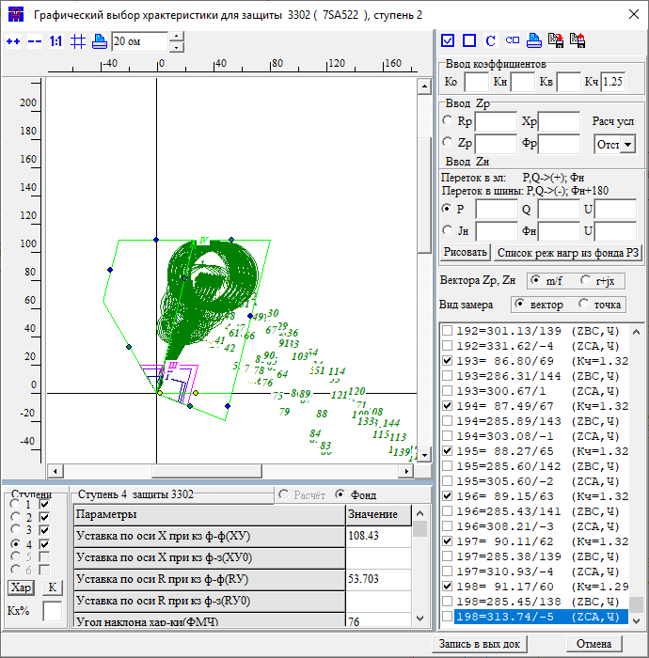 |  |  | Парт |  |  | 115 | 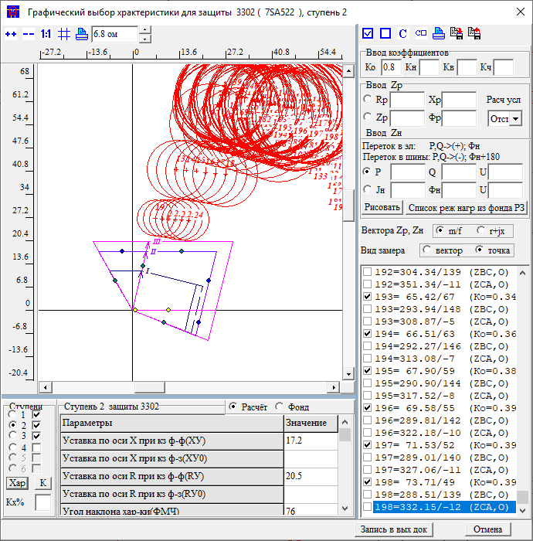 |  |  | 3 | ст | узX | узR | 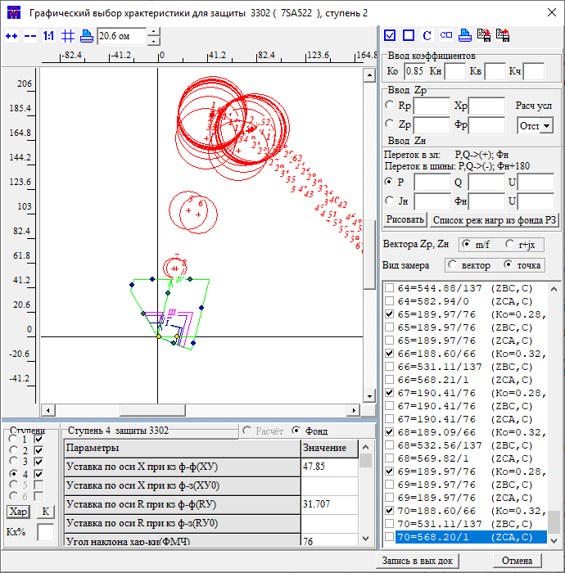 |  | 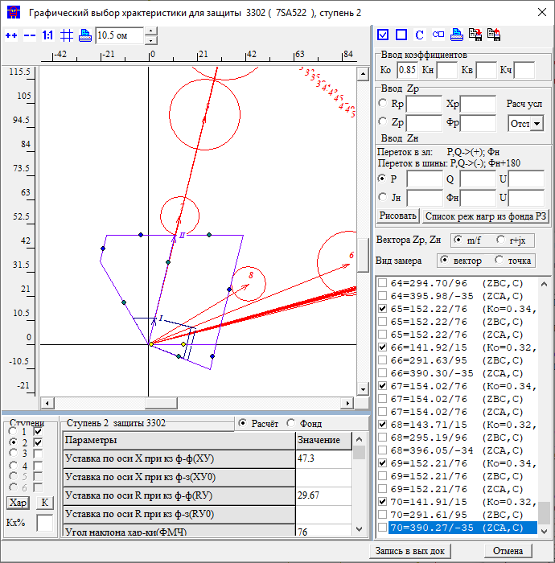 |  |  |  |  |  | 3 | ст | узX | узR | 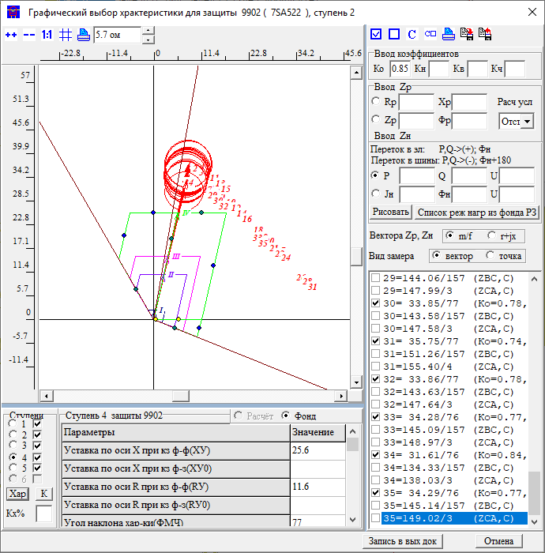 |  |  |  |  |  |  |  |  | Название | 3 | ст | X |  |  |  |  |  |  |  |  | Название | 4 | ст | X
X |  |  |  |  |  |  |  | Приказ | ЗАЩИТА ЗАЩ=3302 ВИД_ЗАЩ=ДЗ СТУП=2 КОМПЛЕКТ=1 *Чувств 2ст на шинах НАХОДКА-220-МИН ЧУВС КВ=1 КЧ=1,25 НСМ 75 ВИД-КЗ AB(0,1,2,3,4,5 0) КАСКАД 304-309 /*ветвь*/ УЗК=K *Отключения со стороны НАХОДКА-220-МИН ПОДРЕЖИМ 100 ПОДРЕЖИМ 101 100 /*ВЛ-500 ЧУГУЕВКА2-ЛОЗОВАЯ*/ ЭЛЕМЕНТ 931 /*ВЛ-500 ЧУГУЕВКА2-ЛОЗОВАЯ*/ ПОДРЕЖИМ 102 100 /*ВЛ 500 КВ ВАРЯГ-ЛОЗОВАЯ*/ ЭЛЕМЕНТ 936 /*ВЛ 500 КВ ВАРЯГ-ЛОЗОВАЯ*/ ПОДРЕЖИМ 103 100 /*ЛОЗОВАЯ АТ*/ ЭЛЕМЕНТ 922 /*ЛОЗОВАЯ АТ*/ *Отключения со стороны НАХОДКА-220-МИН ПОДРЕЖИМ 200 ПОДКЛ К-XXX ТИП=1 ПОДРЕЖИМ 201 200 /*ЛОЗОВАЯ 220 В-2 АТ-2*/ *ЭЛЕМЕНТ 921 /*ЛОЗОВАЯ 220 В-2 АТ-2*/ ПОДРЕЖИМ 202 200 /*ЛОЗОВАЯ 220 В-1 АТ-2*/ ЭЛЕМЕНТ 925 /*ЛОЗОВАЯ 220 В-1 АТ-2*/ ПОДРЕЖИМ 203 200 /*ВЛ-220 ПАРТИЗАНСК-ЛОЗОВАЯ*/ ЭЛЕМЕНТ 920 /*ВЛ-220 ПАРТИЗАНСК-ЛОЗОВАЯ*/ ПОДРЕЖИМ 204 200 /*ВЛ-220 ЛОЗОВАЯ-ШИРОКАЯ*/ *ЭЛЕМЕНТ 330 /*ВЛ-220 ЛОЗОВАЯ-ШИРОКАЯ*/ ПОДРЕЖИМ 2001 201 202 ПОДРЕЖИМ 2002 201 203 ПОДРЕЖИМ 2003 201 204 ПОДРЕЖИМ 2004 202 203 ПОДРЕЖИМ 2005 202 204 ПОДРЕЖИМ 2006 203 204 *Отключения со стороны МИНЕРАЛ. 220-1 ПОДРЕЖИМ 300 ПОДРЕЖИМ 301 300 /*МИНЕРАЛЬНАЯ СВ-220*/ ЭЛЕМЕНТ 978 /*МИНЕРАЛЬНАЯ СВ-220*/ *Отключения со стороны НАХОДКА-220-МИН ПОДРЕЖИМ 400 ПОДРЕЖИМ 401 400 /*МИНЕРАЛЬНАЯ Т-1 63 МВА*/ ЭЛЕМЕНТ 1978 /*МИНЕРАЛЬНАЯ Т-1 63 МВА*/ ПОДРЕЖИМ 402 400 /*МИНЕРАЛЬНАЯ Т-2 63 МВА*/ ЭЛЕМЕНТ 1979 /*МИНЕРАЛЬНАЯ Т-2 63 МВА*/ ПОДРЕЖИМ 403 400 /*НАХОДКА АТ-4*/ ЭЛЕМЕНТ 995 /*НАХОДКА АТ-4*/ ПОДРЕЖИМ 404 400 /*КВЛ-220 ШИРОКАЯ-НАХОДКА*/ ЭЛЕМЕНТ 990 /*КВЛ-220 ШИРОКАЯ-НАХОДКА*/ ПОДРЕЖИМ 405 400 /*НАХОДКА АТ-3*/ ЭЛЕМЕНТ 993 /*НАХОДКА АТ-3*/ ПОДРЕЖИМ 4001 401 402 ПОДРЕЖИМ 4002 401 403 ПОДРЕЖИМ 4003 401 404 ПОДРЕЖИМ 4004 401 405 ПОДРЕЖИМ 4005 402 403 ПОДРЕЖИМ 4006 402 404 ПОДРЕЖИМ 4007 402 405 ПОДРЕЖИМ 4008 403 404 ПОДРЕЖИМ 4009 403 405 ПОДРЕЖИМ 4010 404 405 |  |  |  |  |  | Приказ | ЗАЩИТА ЗАЩ=3302 ВИД_ЗАЩ=ДЗ СТУП=2 КОМПЛЕКТ=1 ОТСТ КН=0.8 НСМ 75 ВИД-КЗ AB(0,1,2,3,4,5 0) УЗЕЛ-КЗ 115 *Отключения со стороны НАХОДКА-220-МИН ПОДРЕЖИМ 100 ПОДРЕЖИМ 101 100 /*ВЛ-500 ЧУГУЕВКА2-ЛОЗОВАЯ*/ ЭЛЕМЕНТ 931 /*ВЛ-500 ЧУГУЕВКА2-ЛОЗОВАЯ*/ ПОДРЕЖИМ 102 100 /*ВЛ 500 КВ ВАРЯГ-ЛОЗОВАЯ*/ ЭЛЕМЕНТ 936 /*ВЛ 500 КВ ВАРЯГ-ЛОЗОВАЯ*/ ПОДРЕЖИМ 103 100 /*ЛОЗОВАЯ АТ*/ ЭЛЕМЕНТ 922 /*ЛОЗОВАЯ АТ*/ *Отключения со стороны НАХОДКА-220-МИН ПОДРЕЖИМ 200 ПОДКЛ К-XXX ТИП=1 ПОДРЕЖИМ 201 200 /*ЛОЗОВАЯ 220 В-2 АТ-2*/ *ЭЛЕМЕНТ 921 /*ЛОЗОВАЯ 220 В-2 АТ-2*/ ПОДРЕЖИМ 202 200 /*ЛОЗОВАЯ 220 В-1 АТ-2*/ *ЭЛЕМЕНТ 925 /*ЛОЗОВАЯ 220 В-1 АТ-2*/ ПОДРЕЖИМ 203 200 /*ВЛ-220 ПАРТИЗАНСК-ЛОЗОВАЯ*/ *ЭЛЕМЕНТ 920 /*ВЛ-220 ПАРТИЗАНСК-ЛОЗОВАЯ*/ ПОДРЕЖИМ 204 200 /*ВЛ-220 ЛОЗОВАЯ-ШИРОКАЯ*/ *ЭЛЕМЕНТ 330 /*ВЛ-220 ЛОЗОВАЯ-ШИРОКАЯ*/ ПОДРЕЖИМ 2001 201 202 ПОДРЕЖИМ 2002 201 203 ПОДРЕЖИМ 2003 201 204 ПОДРЕЖИМ 2004 202 203 ПОДРЕЖИМ 2005 202 204 ПОДРЕЖИМ 2006 203 204 *Отключения со стороны МИНЕРАЛ. 220-1 ПОДРЕЖИМ 300 ПОДРЕЖИМ 301 300 /*МИНЕРАЛЬНАЯ СВ-220*/ ЭЛЕМЕНТ 978 /*МИНЕРАЛЬНАЯ СВ-220*/ *Отключения со стороны НАХОДКА-220-МИН ПОДРЕЖИМ 400 ПОДРЕЖИМ 401 400 /*МИНЕРАЛЬНАЯ Т-1 63 МВА*/ ЭЛЕМЕНТ 1978 /*МИНЕРАЛЬНАЯ Т-1 63 МВА*/ ПОДРЕЖИМ 402 400 /*МИНЕРАЛЬНАЯ Т-2 63 МВА*/ ЭЛЕМЕНТ 1979 /*МИНЕРАЛЬНАЯ Т-2 63 МВА*/ ПОДРЕЖИМ 403 400 /*НАХОДКА АТ-4*/ ЭЛЕМЕНТ 995 /*НАХОДКА АТ-4*/ ПОДРЕЖИМ 404 400 /*КВЛ-220 ШИРОКАЯ-НАХОДКА*/ ЭЛЕМЕНТ 990 /*КВЛ-220 ШИРОКАЯ-НАХОДКА*/ ПОДРЕЖИМ 405 400 /*НАХОДКА АТ-3*/ ЭЛЕМЕНТ 993 /*НАХОДКА АТ-3*/ ПОДРЕЖИМ 4001 401 402 ПОДРЕЖИМ 4002 401 403 ПОДРЕЖИМ 4003 401 404 ПОДРЕЖИМ 4004 401 405 ПОДРЕЖИМ 4005 402 403 ПОДРЕЖИМ 4006 402 404 ПОДРЕЖИМ 4007 402 405 ПОДРЕЖИМ 4008 403 404 ПОДРЕЖИМ 4009 403 405 ПОДРЕЖИМ 4010 404 405 |  |  |  |  |  | Приказ |  | ЗАЩИТА ЗАЩ=3302 ВИД_ЗАЩ=ДЗ СТУП=2 КОМПЛЕКТ=1 СОГЛ КН=0.85 З-Б *КВЛ 220 ЛОЗОВАЯ-МИНЕРАЛЬНАЯ ЗАЩ_Б ЗАЩ=9201 ВИД_ЗАЩ=ДЗ СТУП=3 КОМПЛЕКТ=1 НСМ 1 ВИД-КЗ AB *ВЕЕР 920/920 УЗ-КЗ_X 115 *КАСКАД 115-915 УЗК=K *УЗ-КЗ_R K *Отключения со стороны НАХОДКА-220-МИН ПОДРЕЖИМ 100 ПОДРЕЖИМ 101 100 /*ВЛ-500 ЧУГУЕВКА2-ЛОЗОВАЯ*/ ЭЛЕМЕНТ 931 /*ВЛ-500 ЧУГУЕВКА2-ЛОЗОВАЯ*/ ПОДРЕЖИМ 102 100 /*ВЛ 500 КВ ВАРЯГ-ЛОЗОВАЯ*/ ЭЛЕМЕНТ 936 /*ВЛ 500 КВ ВАРЯГ-ЛОЗОВАЯ*/ ПОДРЕЖИМ 103 100 /*ЛОЗОВАЯ АТ*/ ЭЛЕМЕНТ 922 /*ЛОЗОВАЯ АТ*/ *Отключения со стороны НАХОДКА-220-МИН ПОДРЕЖИМ 200 ПОДРЕЖИМ 201 200 /*ЛОЗОВАЯ 220 В-2 АТ-2*/ *ЭЛЕМЕНТ 921 /*ЛОЗОВАЯ 220 В-2 АТ-2*/ ПОДРЕЖИМ 202 200 /*ЛОЗОВАЯ 220 В-1 АТ-2*/ *ЭЛЕМЕНТ 925 /*ЛОЗОВАЯ 220 В-1 АТ-2*/ ПОДРЕЖИМ 203 200 /*ВЛ-220 ПАРТИЗАНСК-ЛОЗОВАЯ*/ *ЭЛЕМЕНТ 920 /*ВЛ-220 ПАРТИЗАНСК-ЛОЗОВАЯ*/ ПОДРЕЖИМ 204 200 /*ВЛ-220 ЛОЗОВАЯ-ШИРОКАЯ*/ *ЭЛЕМЕНТ 330 /*ВЛ-220 ЛОЗОВАЯ-ШИРОКАЯ*/ ПОДРЕЖИМ 2001 201 202 ПОДРЕЖИМ 2002 201 203 ПОДРЕЖИМ 2003 201 204 ПОДРЕЖИМ 2004 202 203 ПОДРЕЖИМ 2005 202 204 ПОДРЕЖИМ 2006 203 204 *Отключения со стороны ПАРТИЗАНСКА ПОДРЕЖИМ 300 ПОДРЕЖИМ 301 300 /*МИНЕРАЛЬНАЯ СВ-220*/ ЭЛЕМЕНТ 114 /*ПАРТ АТ-2*/ ПОДРЕЖИМ 302 300 /*МИНЕРАЛЬНАЯ СВ-220*/ ЭЛЕМЕНТ 100 /*ПАРТ СВ*/ ПОДРЕЖИМ 303 300 /*МИНЕРАЛЬНАЯ СВ-220*/ ЭЛЕМЕНТ 448 /*ПАРТ-ЕКАТ*/ *Отключения со стороны НАХОДКА-220-МИН ПОДРЕЖИМ 400 ПОДРЕЖИМ 401 400 /*МИНЕРАЛЬНАЯ Т-1 63 МВА*/ ЭЛЕМЕНТ 1978 /*МИНЕРАЛЬНАЯ Т-1 63 МВА*/ ПОДРЕЖИМ 402 400 /*МИНЕРАЛЬНАЯ Т-2 63 МВА*/ ЭЛЕМЕНТ 1979 /*МИНЕРАЛЬНАЯ Т-2 63 МВА*/ ПОДРЕЖИМ 403 400 /*НАХОДКА АТ-4*/ ЭЛЕМЕНТ 995 /*НАХОДКА АТ-4*/ ПОДРЕЖИМ 404 400 /*КВЛ-220 ШИРОКАЯ-НАХОДКА*/ *ЭЛЕМЕНТ 990 /*КВЛ-220 ШИРОКАЯ-НАХОДКА*/ ПОДРЕЖИМ 405 400 /*НАХОДКА АТ-3*/ ЭЛЕМЕНТ 993 /*НАХОДКА АТ-3*/ ПОДРЕЖИМ 4001 401 402 ПОДРЕЖИМ 4002 401 403 ПОДРЕЖИМ 4003 401 404 ПОДРЕЖИМ 4004 4 |  |  |  |  |  |  |  |  |  | Приказ |  | ЗАЩИТА ЗАЩ=3302 ВИД_ЗАЩ=ДЗ СТУП=2 КОМПЛЕКТ=1 СОГЛ КН=0.85 З-Б *КВЛ 220 ЛОЗОВАЯ-МИНЕРАЛЬНАЯ ЗАЩ_Б ЗАЩ=9201 ВИД_ЗАЩ=ДЗ СТУП=3 КОМПЛЕКТ=1 НСМ 1 ВИД-КЗ AB *ВЕЕР 920/920 УЗ-КЗ_X 115 *КАСКАД 115-915 УЗК=K *УЗ-КЗ_R K *Отключения со стороны НАХОДКА-220-МИН ПОДРЕЖИМ 100 ПОДРЕЖИМ 101 100 /*ВЛ-500 ЧУГУЕВКА2-ЛОЗОВАЯ*/ ЭЛЕМЕНТ 931 /*ВЛ-500 ЧУГУЕВКА2-ЛОЗОВАЯ*/ ПОДРЕЖИМ 102 100 /*ВЛ 500 КВ ВАРЯГ-ЛОЗОВАЯ*/ ЭЛЕМЕНТ 936 /*ВЛ 500 КВ ВАРЯГ-ЛОЗОВАЯ*/ ПОДРЕЖИМ 103 100 /*ЛОЗОВАЯ АТ*/ ЭЛЕМЕНТ 922 /*ЛОЗОВАЯ АТ*/ *Отключения со стороны НАХОДКА-220-МИН ПОДРЕЖИМ 200 ПОДРЕЖИМ 201 200 /*ЛОЗОВАЯ 220 В-2 АТ-2*/ *ЭЛЕМЕНТ 921 /*ЛОЗОВАЯ 220 В-2 АТ-2*/ ПОДРЕЖИМ 202 200 /*ЛОЗОВАЯ 220 В-1 АТ-2*/ *ЭЛЕМЕНТ 925 /*ЛОЗОВАЯ 220 В-1 АТ-2*/ ПОДРЕЖИМ 203 200 /*ВЛ-220 ПАРТИЗАНСК-ЛОЗОВАЯ*/ *ЭЛЕМЕНТ 920 /*ВЛ-220 ПАРТИЗАНСК-ЛОЗОВАЯ*/ ПОДРЕЖИМ 204 200 /*ВЛ-220 ЛОЗОВАЯ-ШИРОКАЯ*/ *ЭЛЕМЕНТ 330 /*ВЛ-220 ЛОЗОВАЯ-ШИРОКАЯ*/ ПОДРЕЖИМ 2001 201 202 ПОДРЕЖИМ 2002 201 203 ПОДРЕЖИМ 2003 201 204 ПОДРЕЖИМ 2004 202 203 ПОДРЕЖИМ 2005 202 204 ПОДРЕЖИМ 2006 203 204 *Отключения со стороны ПАРТИЗАНСКА ПОДРЕЖИМ 300 ПОДРЕЖИМ 301 300 /*МИНЕРАЛЬНАЯ СВ-220*/ ЭЛЕМЕНТ 114 /*ПАРТ АТ-2*/ ПОДРЕЖИМ 302 300 /*МИНЕРАЛЬНАЯ СВ-220*/ ЭЛЕМЕНТ 100 /*ПАРТ СВ*/ ПОДРЕЖИМ 303 300 /*МИНЕРАЛЬНАЯ СВ-220*/ ЭЛЕМЕНТ 448 /*ПАРТ-ЕКАТ*/ *Отключения со стороны НАХОДКА-220-МИН ПОДРЕЖИМ 400 ПОДРЕЖИМ 401 400 /*МИНЕРАЛЬНАЯ Т-1 63 МВА*/ ЭЛЕМЕНТ 1978 /*МИНЕРАЛЬНАЯ Т-1 63 МВА*/ ПОДРЕЖИМ 402 400 /*МИНЕРАЛЬНАЯ Т-2 63 МВА*/ ЭЛЕМЕНТ 1979 /*МИНЕРАЛЬНАЯ Т-2 63 МВА*/ ПОДРЕЖИМ 403 400 /*НАХОДКА АТ-4*/ ЭЛЕМЕНТ 995 /*НАХОДКА АТ-4*/ ПОДРЕЖИМ 404 400 /*КВЛ-220 ШИРОКАЯ-НАХОДКА*/ *ЭЛЕМЕНТ 990 /*КВЛ-220 ШИРОКАЯ-НАХОДКА*/ ПОДРЕЖИМ 405 400 /*НАХОДКА АТ-3*/ ЭЛЕМЕНТ 993 /*НАХОДКА АТ-3*/ ПОДРЕЖИМ 4001 401 402 ПОДРЕЖИМ 4002 401 403 ПОДРЕЖИМ 4003 401 404 ПОДРЕЖИМ 4004 4 |  |  |  |  |  |  |  |  |  |  | Приказ | ЗАЩИТА ЗАЩ=9902 ВИД_ЗАЩ=ДЗ СТУП=2 КОМПЛЕКТ=1 СОГЛ КН=0.85 З-Б *КВЛ 220 ЛОЗОВАЯ-МИНЕРАЛЬНАЯ ЗАЩ_Б ЗАЩ=9951 ВИД_ЗАЩ=ДЗ СТУП=3 КОМПЛЕКТ=1 НСМ 1 ВИД-КЗ AB *ВЕЕР 992/9734Ш УЗ-КЗ_X 998 *КАСКАД 434-998 УЗК=K *УЗ-КЗ_R K *Отключения со стороны НАХОДКА-220-МИН ПОДРЕЖИМ 100 ПОДРЕЖИМ 101 100 /*ВЛ-500 ЧУГУЕВКА2-ЛОЗОВАЯ*/ ЭЛЕМЕНТ 931 /*ВЛ-500 ЧУГУЕВКА2-ЛОЗОВАЯ*/ ПОДРЕЖИМ 102 100 /*ВЛ 500 КВ ВАРЯГ-ЛОЗОВАЯ*/ ЭЛЕМЕНТ 936 /*ВЛ 500 КВ ВАРЯГ-ЛОЗОВАЯ*/ ПОДРЕЖИМ 103 100 /*ЛОЗОВАЯ АТ*/ ЭЛЕМЕНТ 922 /*ЛОЗОВАЯ АТ*/ *Отключения со стороны НАХОДКА-220-МИН ПОДРЕЖИМ 200 ПОДРЕЖИМ 201 200 /*ЛОЗОВАЯ 220 В-2 АТ-2*/ ЭЛЕМЕНТ 921 /*ЛОЗОВАЯ 220 В-2 АТ-2*/ ПОДРЕЖИМ 202 200 /*ЛОЗОВАЯ 220 В-1 АТ-2*/ ЭЛЕМЕНТ 925 /*ЛОЗОВАЯ 220 В-1 АТ-2*/ ПОДРЕЖИМ 203 200 /*ВЛ-220 ПАРТИЗАНСК-ЛОЗОВАЯ*/ *ЭЛЕМЕНТ 920 /*ВЛ-220 ПАРТИЗАНСК-ЛОЗОВАЯ*/ ПОДРЕЖИМ 204 200 /*ВЛ-220 ЛОЗОВАЯ-ШИРОКАЯ*/ ЭЛЕМЕНТ 330 /*ВЛ-220 ЛОЗОВАЯ-ШИРОКАЯ*/ ПОДРЕЖИМ 2001 201 202 ПОДРЕЖИМ 2002 201 203 ПОДРЕЖИМ 2003 201 204 ПОДРЕЖИМ 2004 202 203 ПОДРЕЖИМ 2005 202 204 ПОДРЕЖИМ 2006 203 204 *Отключения со стороны ПАРТИЗАНСКА ПОДРЕЖИМ 300 ПОДРЕЖИМ 301 300 /*МИНЕРАЛЬНАЯ СВ-220*/ ЭЛЕМЕНТ 114 /*ПАРТ АТ-2*/ ПОДРЕЖИМ 302 300 /*МИНЕРАЛЬНАЯ СВ-220*/ ЭЛЕМЕНТ 100 /*ПАРТ СВ*/ ПОДРЕЖИМ 303 300 /*МИНЕРАЛЬНАЯ СВ-220*/ ЭЛЕМЕНТ 448 /*ПАРТ-ЕКАТ*/ *Отключения со стороны НАХОДКА-220-МИН ПОДРЕЖИМ 400 ПОДРЕЖИМ 401 400 /*МИНЕРАЛЬНАЯ Т-1 63 МВА*/ ЭЛЕМЕНТ 1978 /*МИНЕРАЛЬНАЯ Т-1 63 МВА*/ ПОДРЕЖИМ 402 400 /*МИНЕРАЛЬНАЯ Т-2 63 МВА*/ ЭЛЕМЕНТ 1979 /*МИНЕРАЛЬНАЯ Т-2 63 МВА*/ ПОДРЕЖИМ 403 400 /*НАХОДКА АТ-4*/ *ЭЛЕМЕНТ 995 /*НАХОДКА АТ-4*/ ПОДРЕЖИМ 404 400 /*КВЛ-220 ШИРОКАЯ-НАХОДКА*/ *ЭЛЕМЕНТ 990 /*КВЛ-220 ШИРОКАЯ-НАХОДКА*/ ПОДРЕЖИМ 405 400 /*НАХОДКА АТ-3*/ ЭЛЕМЕНТ 993 /*НАХОДКА АТ-3*/ ПОДРЕЖИМ 4001 401 402 ПОДРЕЖИМ 4002 401 403 ПОДРЕЖИМ 4003 4 |  |  |  |  |  |  |  |  |  |  | Приказ
R |  |  |  |  |  |  |  | Протокол |  |  |  |  |  |  | Протокол |  |  |  |  |  |  | Протокол |  |  |  |  |  |  |  |  |  |  |  | Протокол |  |  |  |  |  |  |  |  |  |  |  |  | Протокол |  |  |  |  |  |  |  |  |  |  |  | Протокол
t |  |  |  |  |  |  |  | Результат | X | 108 |  |  |  |  | Результат | X | 17.2 |  |  |  |  | Результат | X | 47.85 | 47 |  |  |  |  |  |  |  |  | Результат | X | 25.6 |  |  |  |  |  |  |  |  |  |  | Результат | X |  |  |  |  |  |  |  |  |  |  | Результат | X
5ст | Было | Стало | Условия |  |  |  |  |  | R | 53 |  |  |  |  |  | R |  |  |  |  |  |  | R | 29 |  |  |  |  |  |  |  |  |  |  | R |  |  |  |  |  |  |  |  |  |  |  |  | R |  |  |  |  |  |  |  |  |  |  |  | R
X |  |  |  |  |  |  |  |  | t | 0 |  |  |  |  |  | t | 0 |  |  |  |  |  | t | 2.5 |  |  |  |  |  |  |  |  |  |  | t | 1.2 |  |  |  |  |  |  |  |  |  |  |  | t | 0 |  |  |  |  |  |  |  |  |  |  | t | 0
R |  |  |  |  |  |  |  | Решение | X | 108 |  |  |  |  | Решение | X | 17.2 |  |  |  |  | Решение | X | 47.85 | 47 |  |  |  |  |  |  |  |  | Решение | X | 25.6 | 0 |  |  |  |  |  |  |  |  |  | Решение | X | 0 |  |  |  |  |  |  |  |  |  | Решение | X | 0
t |  |  |  |  |  |  |  |  | R | 53 |  |  |  |  |  | R | 0 |  |  |  |  |  | R | 29 |  |  |  |  |  |  |  |  |  |  | R | 0 |  |  |  |  |  |  |  |  |  |  |  | R | 0 |  |  |  |  |  |  |  |  |  |  | R | 0
Rн |  |  |  |  |  |  |  |  | t | 0 |  |  |  |  |  | t | 0 |  |  |  |  |  | t | 2.5 |  |  |  |  |  |  |  |  |  |  | t | 1.2 |  |  |  |  |  |  |  |  |  |  |  | t | 0 |  |  |  |  |  |  |  |  |  |  | t | 0
Фн

 |  |  |  |  |  |  |  | ДР Партизанск |  |  | 115 | 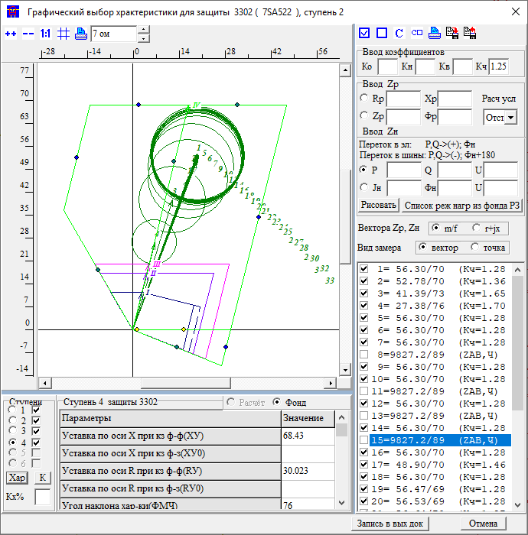 |  |  | Козьмино |  |  | 304 | 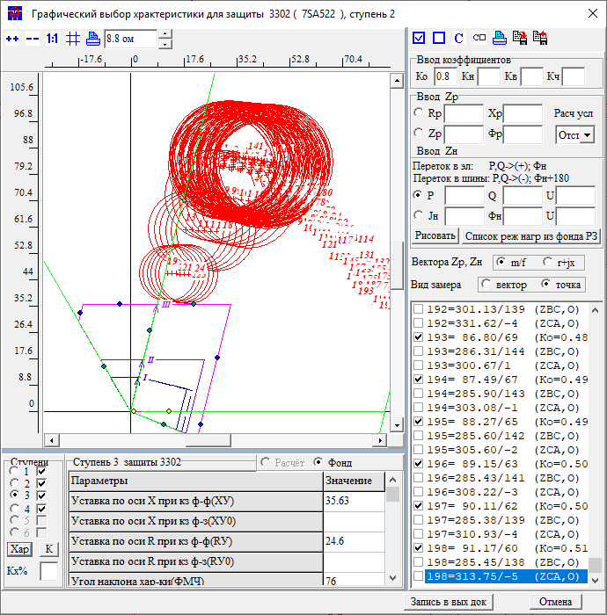 |  |  | 4 | ст | узX | узR | 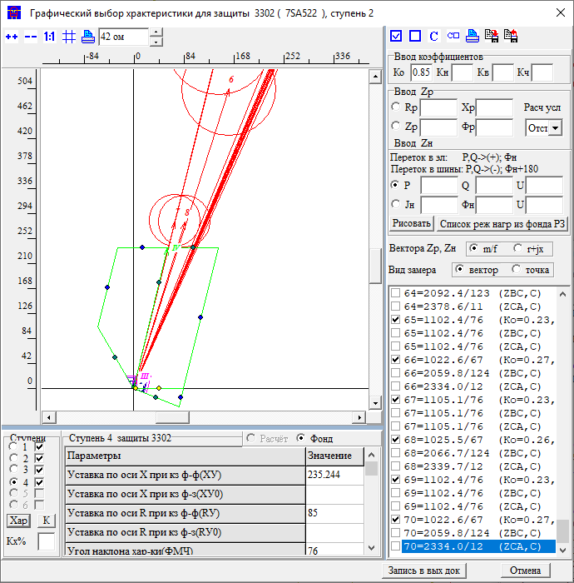 |  | 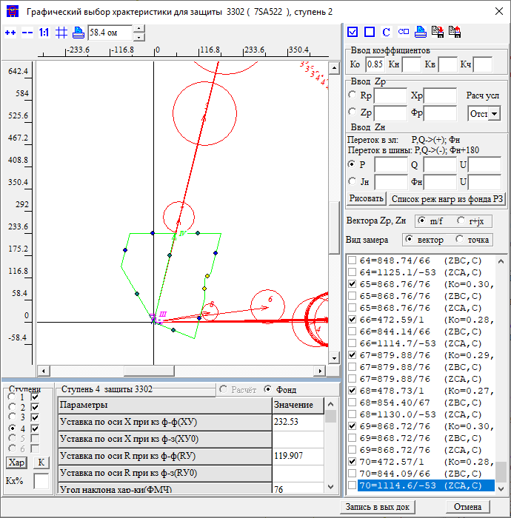 |  |  |  |  |  | 4 | ст | узX | узR | 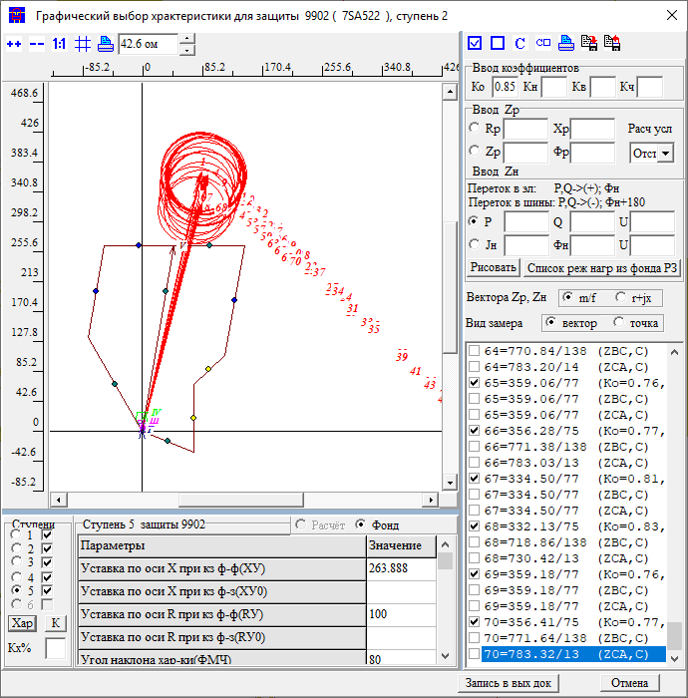 |  |  |  |  |  |  |  |  | Название | 3 | ст | R |  |  |  |  |  |  |  |  | Название | 4 | ст | R
 |  |  |  |  |  |  |  | Приказ | ЗАЩИТА ЗАЩ=3302 ВИД_ЗАЩ=ДЗ СТУП=2 КОМПЛЕКТ=1 *Чувств 2ст на шинах НАХОДКА-220-МИН ЧУВС КВ=1 КЧ=1,25 НСМ 75 ВИД-КЗ AB/*(0,1,2,3,4,5 0) КАСКАД 115-915 /*ветвь*/ УЗК=K *Отключения со стороны НАХОДКА-220-МИН ПОДРЕЖИМ 100 ПОДРЕЖИМ 101 100 /*ВЛ-500 ЧУГУЕВКА2-ЛОЗОВАЯ*/ ЭЛЕМЕНТ 931 /*ВЛ-500 ЧУГУЕВКА2-ЛОЗОВАЯ*/ ПОДРЕЖИМ 102 100 /*ВЛ 500 КВ ВАРЯГ-ЛОЗОВАЯ*/ ЭЛЕМЕНТ 936 /*ВЛ 500 КВ ВАРЯГ-ЛОЗОВАЯ*/ ПОДРЕЖИМ 103 100 /*ЛОЗОВАЯ АТ*/ ЭЛЕМЕНТ 922 /*ЛОЗОВАЯ АТ*/ *Отключения со стороны НАХОДКА-220-МИН ПОДРЕЖИМ 200 ПОДКЛ К-XXX ТИП=1 ПОДРЕЖИМ 201 200 /*ЛОЗОВАЯ 220 В-2 АТ-2*/ *ЭЛЕМЕНТ 921 /*ЛОЗОВАЯ 220 В-2 АТ-2*/ ПОДРЕЖИМ 202 200 /*ЛОЗОВАЯ 220 В-1 АТ-2*/ *ЭЛЕМЕНТ 925 /*ЛОЗОВАЯ 220 В-1 АТ-2*/ ПОДРЕЖИМ 203 200 /*ВЛ-220 ПАРТИЗАНСК-ЛОЗОВАЯ*/ ЭЛЕМЕНТ 920 /*ВЛ-220 ПАРТИЗАНСК-ЛОЗОВАЯ*/ ПОДРЕЖИМ 204 200 /*ВЛ-220 ЛОЗОВАЯ-ШИРОКАЯ*/ *ЭЛЕМЕНТ 330 /*ВЛ-220 ЛОЗОВАЯ-ШИРОКАЯ*/ ПОДРЕЖИМ 2001 201 202 ПОДРЕЖИМ 2002 201 203 ПОДРЕЖИМ 2003 201 204 ПОДРЕЖИМ 2004 202 203 ПОДРЕЖИМ 2005 202 204 ПОДРЕЖИМ 2006 203 204 *Отключения со стороны МИНЕРАЛ. 220-1 ПОДРЕЖИМ 300 ПОДРЕЖИМ 301 300 /*МИНЕРАЛЬНАЯ СВ-220*/ ЭЛЕМЕНТ 978 /*МИНЕРАЛЬНАЯ СВ-220*/ *Отключения со стороны НАХОДКА-220-МИН ПОДРЕЖИМ 400 ПОДРЕЖИМ 401 400 /*МИНЕРАЛЬНАЯ Т-1 63 МВА*/ ЭЛЕМЕНТ 1978 /*МИНЕРАЛЬНАЯ Т-1 63 МВА*/ ПОДРЕЖИМ 402 400 /*МИНЕРАЛЬНАЯ Т-2 63 МВА*/ ЭЛЕМЕНТ 1979 /*МИНЕРАЛЬНАЯ Т-2 63 МВА*/ ПОДРЕЖИМ 403 400 /*НАХОДКА АТ-4*/ ЭЛЕМЕНТ 995 /*НАХОДКА АТ-4*/ ПОДРЕЖИМ 404 400 /*КВЛ-220 ШИРОКАЯ-НАХОДКА*/ ЭЛЕМЕНТ 990 /*КВЛ-220 ШИРОКАЯ-НАХОДКА*/ ПОДРЕЖИМ 405 400 /*НАХОДКА АТ-3*/ ЭЛЕМЕНТ 993 /*НАХОДКА АТ-3*/ ПОДРЕЖИМ 4001 401 402 ПОДРЕЖИМ 4002 401 403 ПОДРЕЖИМ 4003 401 404 ПОДРЕЖИМ 4004 401 405 ПОДРЕЖИМ 4005 402 403 ПОДРЕЖИМ 4006 402 404 ПОДРЕЖИМ 4007 402 405 ПОДРЕЖИМ 4008 403 404 ПОДРЕЖИМ 4009 403 405 ПОДРЕЖИМ 4010 404 405 |  |  |  |  |  | Приказ | ЗАЩИТА ЗАЩ=3302 ВИД_ЗАЩ=ДЗ СТУП=2 КОМПЛЕКТ=1 ОТСТ КН=0.8 НСМ 75 ВИД-КЗ AB(0,1,2,3,4,5 0) УЗЕЛ-КЗ 304 *Отключения со стороны НАХОДКА-220-МИН ПОДРЕЖИМ 100 ПОДРЕЖИМ 101 100 /*ВЛ-500 ЧУГУЕВКА2-ЛОЗОВАЯ*/ ЭЛЕМЕНТ 931 /*ВЛ-500 ЧУГУЕВКА2-ЛОЗОВАЯ*/ ПОДРЕЖИМ 102 100 /*ВЛ 500 КВ ВАРЯГ-ЛОЗОВАЯ*/ ЭЛЕМЕНТ 936 /*ВЛ 500 КВ ВАРЯГ-ЛОЗОВАЯ*/ ПОДРЕЖИМ 103 100 /*ЛОЗОВАЯ АТ*/ ЭЛЕМЕНТ 922 /*ЛОЗОВАЯ АТ*/ *Отключения со стороны НАХОДКА-220-МИН ПОДРЕЖИМ 200 ПОДКЛ К-XXX ТИП=1 ПОДРЕЖИМ 201 200 /*ЛОЗОВАЯ 220 В-2 АТ-2*/ *ЭЛЕМЕНТ 921 /*ЛОЗОВАЯ 220 В-2 АТ-2*/ ПОДРЕЖИМ 202 200 /*ЛОЗОВАЯ 220 В-1 АТ-2*/ *ЭЛЕМЕНТ 925 /*ЛОЗОВАЯ 220 В-1 АТ-2*/ ПОДРЕЖИМ 203 200 /*ВЛ-220 ПАРТИЗАНСК-ЛОЗОВАЯ*/ *ЭЛЕМЕНТ 920 /*ВЛ-220 ПАРТИЗАНСК-ЛОЗОВАЯ*/ ПОДРЕЖИМ 204 200 /*ВЛ-220 ЛОЗОВАЯ-ШИРОКАЯ*/ *ЭЛЕМЕНТ 330 /*ВЛ-220 ЛОЗОВАЯ-ШИРОКАЯ*/ ПОДРЕЖИМ 2001 201 202 ПОДРЕЖИМ 2002 201 203 ПОДРЕЖИМ 2003 201 204 ПОДРЕЖИМ 2004 202 203 ПОДРЕЖИМ 2005 202 204 ПОДРЕЖИМ 2006 203 204 *Отключения со стороны МИНЕРАЛ. 220-1 ПОДРЕЖИМ 300 ПОДРЕЖИМ 301 300 /*МИНЕРАЛЬНАЯ СВ-220*/ ЭЛЕМЕНТ 978 /*МИНЕРАЛЬНАЯ СВ-220*/ *Отключения со стороны НАХОДКА-220-МИН ПОДРЕЖИМ 400 ПОДРЕЖИМ 401 400 /*МИНЕРАЛЬНАЯ Т-1 63 МВА*/ ЭЛЕМЕНТ 1978 /*МИНЕРАЛЬНАЯ Т-1 63 МВА*/ ПОДРЕЖИМ 402 400 /*МИНЕРАЛЬНАЯ Т-2 63 МВА*/ ЭЛЕМЕНТ 1979 /*МИНЕРАЛЬНАЯ Т-2 63 МВА*/ ПОДРЕЖИМ 403 400 /*НАХОДКА АТ-4*/ ЭЛЕМЕНТ 995 /*НАХОДКА АТ-4*/ ПОДРЕЖИМ 404 400 /*КВЛ-220 ШИРОКАЯ-НАХОДКА*/ ЭЛЕМЕНТ 990 /*КВЛ-220 ШИРОКАЯ-НАХОДКА*/ ПОДРЕЖИМ 405 400 /*НАХОДКА АТ-3*/ ЭЛЕМЕНТ 993 /*НАХОДКА АТ-3*/ ПОДРЕЖИМ 4001 401 402 ПОДРЕЖИМ 4002 401 403 ПОДРЕЖИМ 4003 401 404 ПОДРЕЖИМ 4004 401 405 ПОДРЕЖИМ 4005 402 403 ПОДРЕЖИМ 4006 402 404 ПОДРЕЖИМ 4007 402 405 ПОДРЕЖИМ 4008 403 404 ПОДРЕЖИМ 4009 403 405 ПОДРЕЖИМ 4010 404 405 |  |  |  |  |  | Приказ |  | ЗАЩИТА ЗАЩ=3302 ВИД_ЗАЩ=ДЗ СТУП=2 КОМПЛЕКТ=1 СОГЛ КН=0.85 З-Б *КВЛ 220 ЛОЗОВАЯ-МИНЕРАЛЬНАЯ ЗАЩ_Б ЗАЩ=9201 ВИД_ЗАЩ=ДЗ СТУП=4 КОМПЛЕКТ=1 НСМ 1 ВИД-КЗ AB *ВЕЕР 920/920 УЗ-КЗ_X 115 *КАСКАД 115-915 УЗК=K *УЗ-КЗ_R K *Отключения со стороны НАХОДКА-220-МИН ПОДРЕЖИМ 100 ПОДРЕЖИМ 101 100 /*ВЛ-500 ЧУГУЕВКА2-ЛОЗОВАЯ*/ ЭЛЕМЕНТ 931 /*ВЛ-500 ЧУГУЕВКА2-ЛОЗОВАЯ*/ ПОДРЕЖИМ 102 100 /*ВЛ 500 КВ ВАРЯГ-ЛОЗОВАЯ*/ ЭЛЕМЕНТ 936 /*ВЛ 500 КВ ВАРЯГ-ЛОЗОВАЯ*/ ПОДРЕЖИМ 103 100 /*ЛОЗОВАЯ АТ*/ ЭЛЕМЕНТ 922 /*ЛОЗОВАЯ АТ*/ *Отключения со стороны НАХОДКА-220-МИН ПОДРЕЖИМ 200 ПОДРЕЖИМ 201 200 /*ЛОЗОВАЯ 220 В-2 АТ-2*/ *ЭЛЕМЕНТ 921 /*ЛОЗОВАЯ 220 В-2 АТ-2*/ ПОДРЕЖИМ 202 200 /*ЛОЗОВАЯ 220 В-1 АТ-2*/ *ЭЛЕМЕНТ 925 /*ЛОЗОВАЯ 220 В-1 АТ-2*/ ПОДРЕЖИМ 203 200 /*ВЛ-220 ПАРТИЗАНСК-ЛОЗОВАЯ*/ *ЭЛЕМЕНТ 920 /*ВЛ-220 ПАРТИЗАНСК-ЛОЗОВАЯ*/ ПОДРЕЖИМ 204 200 /*ВЛ-220 ЛОЗОВАЯ-ШИРОКАЯ*/ *ЭЛЕМЕНТ 330 /*ВЛ-220 ЛОЗОВАЯ-ШИРОКАЯ*/ ПОДРЕЖИМ 2001 201 202 ПОДРЕЖИМ 2002 201 203 ПОДРЕЖИМ 2003 201 204 ПОДРЕЖИМ 2004 202 203 ПОДРЕЖИМ 2005 202 204 ПОДРЕЖИМ 2006 203 204 *Отключения со стороны ПАРТИЗАНСКА ПОДРЕЖИМ 300 ПОДРЕЖИМ 301 300 /*МИНЕРАЛЬНАЯ СВ-220*/ ЭЛЕМЕНТ 114 /*ПАРТ АТ-2*/ ПОДРЕЖИМ 302 300 /*МИНЕРАЛЬНАЯ СВ-220*/ ЭЛЕМЕНТ 100 /*ПАРТ СВ*/ ПОДРЕЖИМ 303 300 /*МИНЕРАЛЬНАЯ СВ-220*/ ЭЛЕМЕНТ 448 /*ПАРТ-ЕКАТ*/ *Отключения со стороны НАХОДКА-220-МИН ПОДРЕЖИМ 400 ПОДРЕЖИМ 401 400 /*МИНЕРАЛЬНАЯ Т-1 63 МВА*/ ЭЛЕМЕНТ 1978 /*МИНЕРАЛЬНАЯ Т-1 63 МВА*/ ПОДРЕЖИМ 402 400 /*МИНЕРАЛЬНАЯ Т-2 63 МВА*/ ЭЛЕМЕНТ 1979 /*МИНЕРАЛЬНАЯ Т-2 63 МВА*/ ПОДРЕЖИМ 403 400 /*НАХОДКА АТ-4*/ ЭЛЕМЕНТ 995 /*НАХОДКА АТ-4*/ ПОДРЕЖИМ 404 400 /*КВЛ-220 ШИРОКАЯ-НАХОДКА*/ *ЭЛЕМЕНТ 990 /*КВЛ-220 ШИРОКАЯ-НАХОДКА*/ ПОДРЕЖИМ 405 400 /*НАХОДКА АТ-3*/ ЭЛЕМЕНТ 993 /*НАХОДКА АТ-3*/ ПОДРЕЖИМ 4001 401 402 ПОДРЕЖИМ 4002 401 403 ПОДРЕЖИМ 4003 401 404 ПОДРЕЖИМ 4004 4 |  |  |  |  |  |  |  |  |  | Приказ |  | ЗАЩИТА ЗАЩ=3302 ВИД_ЗАЩ=ДЗ СТУП=2 КОМПЛЕКТ=1 СОГЛ КН=0.85 З-Б *КВЛ 220 ЛОЗОВАЯ-МИНЕРАЛЬНАЯ ЗАЩ_Б ЗАЩ=9201 ВИД_ЗАЩ=ДЗ СТУП=4 КОМПЛЕКТ=1 НСМ 1 ВИД-КЗ AB *ВЕЕР 920/920 УЗ-КЗ_X 115 *КАСКАД 115-915 УЗК=K *УЗ-КЗ_R K *Отключения со стороны НАХОДКА-220-МИН ПОДРЕЖИМ 100 ПОДРЕЖИМ 101 100 /*ВЛ-500 ЧУГУЕВКА2-ЛОЗОВАЯ*/ ЭЛЕМЕНТ 931 /*ВЛ-500 ЧУГУЕВКА2-ЛОЗОВАЯ*/ ПОДРЕЖИМ 102 100 /*ВЛ 500 КВ ВАРЯГ-ЛОЗОВАЯ*/ ЭЛЕМЕНТ 936 /*ВЛ 500 КВ ВАРЯГ-ЛОЗОВАЯ*/ ПОДРЕЖИМ 103 100 /*ЛОЗОВАЯ АТ*/ ЭЛЕМЕНТ 922 /*ЛОЗОВАЯ АТ*/ *Отключения со стороны НАХОДКА-220-МИН ПОДРЕЖИМ 200 ПОДРЕЖИМ 201 200 /*ЛОЗОВАЯ 220 В-2 АТ-2*/ *ЭЛЕМЕНТ 921 /*ЛОЗОВАЯ 220 В-2 АТ-2*/ ПОДРЕЖИМ 202 200 /*ЛОЗОВАЯ 220 В-1 АТ-2*/ *ЭЛЕМЕНТ 925 /*ЛОЗОВАЯ 220 В-1 АТ-2*/ ПОДРЕЖИМ 203 200 /*ВЛ-220 ПАРТИЗАНСК-ЛОЗОВАЯ*/ *ЭЛЕМЕНТ 920 /*ВЛ-220 ПАРТИЗАНСК-ЛОЗОВАЯ*/ ПОДРЕЖИМ 204 200 /*ВЛ-220 ЛОЗОВАЯ-ШИРОКАЯ*/ *ЭЛЕМЕНТ 330 /*ВЛ-220 ЛОЗОВАЯ-ШИРОКАЯ*/ ПОДРЕЖИМ 2001 201 202 ПОДРЕЖИМ 2002 201 203 ПОДРЕЖИМ 2003 201 204 ПОДРЕЖИМ 2004 202 203 ПОДРЕЖИМ 2005 202 204 ПОДРЕЖИМ 2006 203 204 *Отключения со стороны ПАРТИЗАНСКА ПОДРЕЖИМ 300 ПОДРЕЖИМ 301 300 /*МИНЕРАЛЬНАЯ СВ-220*/ ЭЛЕМЕНТ 114 /*ПАРТ АТ-2*/ ПОДРЕЖИМ 302 300 /*МИНЕРАЛЬНАЯ СВ-220*/ ЭЛЕМЕНТ 100 /*ПАРТ СВ*/ ПОДРЕЖИМ 303 300 /*МИНЕРАЛЬНАЯ СВ-220*/ ЭЛЕМЕНТ 448 /*ПАРТ-ЕКАТ*/ *Отключения со стороны НАХОДКА-220-МИН ПОДРЕЖИМ 400 ПОДРЕЖИМ 401 400 /*МИНЕРАЛЬНАЯ Т-1 63 МВА*/ ЭЛЕМЕНТ 1978 /*МИНЕРАЛЬНАЯ Т-1 63 МВА*/ ПОДРЕЖИМ 402 400 /*МИНЕРАЛЬНАЯ Т-2 63 МВА*/ ЭЛЕМЕНТ 1979 /*МИНЕРАЛЬНАЯ Т-2 63 МВА*/ ПОДРЕЖИМ 403 400 /*НАХОДКА АТ-4*/ ЭЛЕМЕНТ 995 /*НАХОДКА АТ-4*/ ПОДРЕЖИМ 404 400 /*КВЛ-220 ШИРОКАЯ-НАХОДКА*/ *ЭЛЕМЕНТ 990 /*КВЛ-220 ШИРОКАЯ-НАХОДКА*/ ПОДРЕЖИМ 405 400 /*НАХОДКА АТ-3*/ ЭЛЕМЕНТ 993 /*НАХОДКА АТ-3*/ ПОДРЕЖИМ 4001 401 402 ПОДРЕЖИМ 4002 401 403 ПОДРЕЖИМ 4003 401 404 ПОДРЕЖИМ 4004 4 |  |  |  |  |  |  |  |  |  |  | Приказ | ЗАЩИТА ЗАЩ=9902 ВИД_ЗАЩ=ДЗ СТУП=2 КОМПЛЕКТ=1 СОГЛ КН=0.85 З-Б *КВЛ 220 ЛОЗОВАЯ-МИНЕРАЛЬНАЯ ЗАЩ_Б ЗАЩ=9951 ВИД_ЗАЩ=ДЗ СТУП=3 КОМПЛЕКТ=1 НСМ 1 ВИД-КЗ AB *ВЕЕР 992/9734Ш *УЗ-КЗ_X 998 КАСКАД 434-998 УЗК=K УЗ-КЗ_R K *Отключения со стороны НАХОДКА-220-МИН ПОДРЕЖИМ 100 ПОДРЕЖИМ 101 100 /*ВЛ-500 ЧУГУЕВКА2-ЛОЗОВАЯ*/ ЭЛЕМЕНТ 931 /*ВЛ-500 ЧУГУЕВКА2-ЛОЗОВАЯ*/ ПОДРЕЖИМ 102 100 /*ВЛ 500 КВ ВАРЯГ-ЛОЗОВАЯ*/ ЭЛЕМЕНТ 936 /*ВЛ 500 КВ ВАРЯГ-ЛОЗОВАЯ*/ ПОДРЕЖИМ 103 100 /*ЛОЗОВАЯ АТ*/ ЭЛЕМЕНТ 922 /*ЛОЗОВАЯ АТ*/ *Отключения со стороны НАХОДКА-220-МИН ПОДРЕЖИМ 200 ПОДРЕЖИМ 201 200 /*ЛОЗОВАЯ 220 В-2 АТ-2*/ ЭЛЕМЕНТ 921 /*ЛОЗОВАЯ 220 В-2 АТ-2*/ ПОДРЕЖИМ 202 200 /*ЛОЗОВАЯ 220 В-1 АТ-2*/ ЭЛЕМЕНТ 925 /*ЛОЗОВАЯ 220 В-1 АТ-2*/ ПОДРЕЖИМ 203 200 /*ВЛ-220 ПАРТИЗАНСК-ЛОЗОВАЯ*/ *ЭЛЕМЕНТ 920 /*ВЛ-220 ПАРТИЗАНСК-ЛОЗОВАЯ*/ ПОДРЕЖИМ 204 200 /*ВЛ-220 ЛОЗОВАЯ-ШИРОКАЯ*/ ЭЛЕМЕНТ 330 /*ВЛ-220 ЛОЗОВАЯ-ШИРОКАЯ*/ ПОДРЕЖИМ 2001 201 202 ПОДРЕЖИМ 2002 201 203 ПОДРЕЖИМ 2003 201 204 ПОДРЕЖИМ 2004 202 203 ПОДРЕЖИМ 2005 202 204 ПОДРЕЖИМ 2006 203 204 *Отключения со стороны ПАРТИЗАНСКА ПОДРЕЖИМ 300 ПОДРЕЖИМ 301 300 /*МИНЕРАЛЬНАЯ СВ-220*/ ЭЛЕМЕНТ 114 /*ПАРТ АТ-2*/ ПОДРЕЖИМ 302 300 /*МИНЕРАЛЬНАЯ СВ-220*/ ЭЛЕМЕНТ 100 /*ПАРТ СВ*/ ПОДРЕЖИМ 303 300 /*МИНЕРАЛЬНАЯ СВ-220*/ ЭЛЕМЕНТ 448 /*ПАРТ-ЕКАТ*/ *Отключения со стороны НАХОДКА-220-МИН ПОДРЕЖИМ 400 ПОДРЕЖИМ 401 400 /*МИНЕРАЛЬНАЯ Т-1 63 МВА*/ ЭЛЕМЕНТ 1978 /*МИНЕРАЛЬНАЯ Т-1 63 МВА*/ ПОДРЕЖИМ 402 400 /*МИНЕРАЛЬНАЯ Т-2 63 МВА*/ ЭЛЕМЕНТ 1979 /*МИНЕРАЛЬНАЯ Т-2 63 МВА*/ ПОДРЕЖИМ 403 400 /*НАХОДКА АТ-4*/ *ЭЛЕМЕНТ 995 /*НАХОДКА АТ-4*/ ПОДРЕЖИМ 404 400 /*КВЛ-220 ШИРОКАЯ-НАХОДКА*/ *ЭЛЕМЕНТ 990 /*КВЛ-220 ШИРОКАЯ-НАХОДКА*/ ПОДРЕЖИМ 405 400 /*НАХОДКА АТ-3*/ ЭЛЕМЕНТ 993 /*НАХОДКА АТ-3*/ ПОДРЕЖИМ 4001 401 402 ПОДРЕЖИМ 4002 401 403 ПОДРЕЖИМ 4003 4 |  |  |  |  |  |  |  |  |  |  | Приказ
 |  |  |  |  |  |  |  | Протокол |  |  |  |  |  |  | Протокол |  |  |  |  |  |  | Протокол |  |  |  |  |  |  |  |  |  |  |  | Протокол |  |  |  |  |  |  |  |  |  |  |  |  | Протокол |  |  |  |  |  |  |  |  |  |  |  | Протокол
 |  |  |  |  |  |  |  | Результат | X | 69 |  |  |  |  | Результат | X | 35.6 |  |  |  |  | Результат | X | 245 | 232 |  |  |  |  |  |  |  |  | Результат | X |  |  |  |  |  |  |  |  |  |  |  | Результат | X |  |  |  |  |  |  |  |  |  |  | Результат | X
 |  |  |  |  |  |  |  |  | R |  |  |  |  |  |  | R |  |  |  |  |  |  | R | 119 |  |  |  |  |  |  |  |  |  |  | R |  |  |  |  |  |  |  |  |  |  |  |  | R |  |  |  |  |  |  |  |  |  |  |  | R
 |  |  |  |  |  |  |  |  | t | 0 |  |  |  |  |  | t | 0 |  |  |  |  |  | t | 5.3 |  |  |  |  |  |  |  |  |  |  | t | 4.2 |  |  |  |  |  |  |  |  |  |  |  | t | 0 |  |  |  |  |  |  |  |  |  |  | t | 0
 |  |  |  |  |  |  |  | Решение | X | 69 |  |  |  |  | Решение | X | 35.6 |  |  |  |  | Решение | X | 245 |  |  |  |  |  |  |  |  |  | Решение | X | 0 |  |  |  |  |  |  |  |  |  |  | Решение | X | 0 |  |  |  |  |  |  |  |  |  | Решение | X | 0
 |  |  |  |  |  |  |  |  | R | 0 |  |  |  |  |  | R | 0 |  |  |  |  |  | R | 119 |  |  |  |  |  |  |  |  |  |  | R | 0 |  |  |  |  |  |  |  |  |  |  |  | R | 0 |  |  |  |  |  |  |  |  |  |  | R | 0
 |  |  |  |  |  |  |  |  | t | 0 |  |  |  |  |  | t | 0 |  |  |  |  |  | t | 5.3 |  |  |  |  |  |  |  |  |  |  | t | 4.2 |  |  |  |  |  |  |  |  |  |  |  | t | 0 |  |  |  |  |  |  |  |  |  |  | t | 0

 |  |  |  |  |  |  |  | ДР АТ |  |  | 930 | 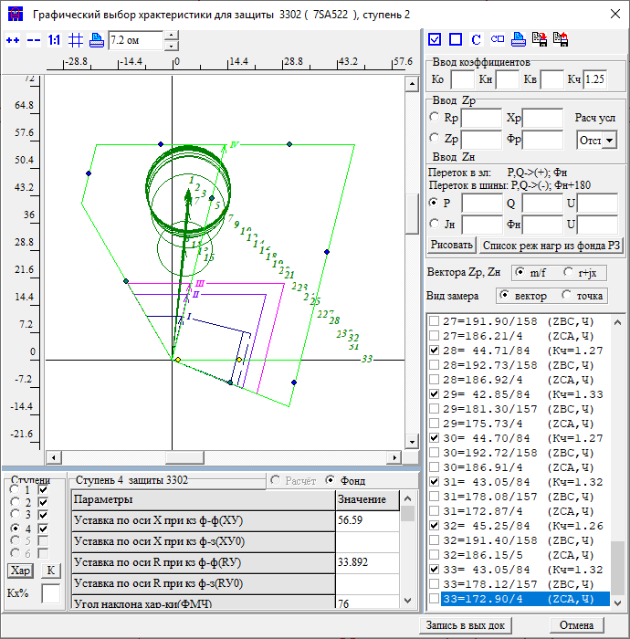 |  |  |  |  |  |  |  |  |  | 5 | ст | узX | узR |  |  |  |  |  |  |  |  | 5 | ст | узX | узR |  |  |  |  |  |  |  |  |  |  |  |  |  |  |  |  |  |  |  |  |  | Название | 5 | ст | X
 |  |  |  |  |  |  |  | Приказ |  |  |  |  |  |  |  |  |  |  |  |  |  | Приказ |  | ЗАЩИТА ЗАЩ=3302 ВИД_ЗАЩ=ДЗ СТУП=2 КОМПЛЕКТ=1 СОГЛ КН=0.85 З-Б *КВЛ 220 ЛОЗОВАЯ-МИНЕРАЛЬНАЯ ЗАЩ_Б ЗАЩ=9201 ВИД_ЗАЩ=ДЗ СТУП=5 КОМПЛЕКТ=1 НСМ 1 ВИД-КЗ AB *ВЕЕР 920/920 УЗ-КЗ_X 115 *КАСКАД 115-915 УЗК=K *УЗ-КЗ_R K *Отключения со стороны НАХОДКА-220-МИН ПОДРЕЖИМ 100 ПОДРЕЖИМ 101 100 /*ВЛ-500 ЧУГУЕВКА2-ЛОЗОВАЯ*/ ЭЛЕМЕНТ 931 /*ВЛ-500 ЧУГУЕВКА2-ЛОЗОВАЯ*/ ПОДРЕЖИМ 102 100 /*ВЛ 500 КВ ВАРЯГ-ЛОЗОВАЯ*/ ЭЛЕМЕНТ 936 /*ВЛ 500 КВ ВАРЯГ-ЛОЗОВАЯ*/ ПОДРЕЖИМ 103 100 /*ЛОЗОВАЯ АТ*/ ЭЛЕМЕНТ 922 /*ЛОЗОВАЯ АТ*/ *Отключения со стороны НАХОДКА-220-МИН ПОДРЕЖИМ 200 ПОДРЕЖИМ 201 200 /*ЛОЗОВАЯ 220 В-2 АТ-2*/ *ЭЛЕМЕНТ 921 /*ЛОЗОВАЯ 220 В-2 АТ-2*/ ПОДРЕЖИМ 202 200 /*ЛОЗОВАЯ 220 В-1 АТ-2*/ *ЭЛЕМЕНТ 925 /*ЛОЗОВАЯ 220 В-1 АТ-2*/ ПОДРЕЖИМ 203 200 /*ВЛ-220 ПАРТИЗАНСК-ЛОЗОВАЯ*/ *ЭЛЕМЕНТ 920 /*ВЛ-220 ПАРТИЗАНСК-ЛОЗОВАЯ*/ ПОДРЕЖИМ 204 200 /*ВЛ-220 ЛОЗОВАЯ-ШИРОКАЯ*/ *ЭЛЕМЕНТ 330 /*ВЛ-220 ЛОЗОВАЯ-ШИРОКАЯ*/ ПОДРЕЖИМ 2001 201 202 ПОДРЕЖИМ 2002 201 203 ПОДРЕЖИМ 2003 201 204 ПОДРЕЖИМ 2004 202 203 ПОДРЕЖИМ 2005 202 204 ПОДРЕЖИМ 2006 203 204 *Отключения со стороны ПАРТИЗАНСКА ПОДРЕЖИМ 300 ПОДРЕЖИМ 301 300 /*МИНЕРАЛЬНАЯ СВ-220*/ ЭЛЕМЕНТ 114 /*ПАРТ АТ-2*/ ПОДРЕЖИМ 302 300 /*МИНЕРАЛЬНАЯ СВ-220*/ ЭЛЕМЕНТ 100 /*ПАРТ СВ*/ ПОДРЕЖИМ 303 300 /*МИНЕРАЛЬНАЯ СВ-220*/ ЭЛЕМЕНТ 448 /*ПАРТ-ЕКАТ*/ *Отключения со стороны НАХОДКА-220-МИН ПОДРЕЖИМ 400 ПОДРЕЖИМ 401 400 /*МИНЕРАЛЬНАЯ Т-1 63 МВА*/ ЭЛЕМЕНТ 1978 /*МИНЕРАЛЬНАЯ Т-1 63 МВА*/ ПОДРЕЖИМ 402 400 /*МИНЕРАЛЬНАЯ Т-2 63 МВА*/ ЭЛЕМЕНТ 1979 /*МИНЕРАЛЬНАЯ Т-2 63 МВА*/ ПОДРЕЖИМ 403 400 /*НАХОДКА АТ-4*/ ЭЛЕМЕНТ 995 /*НАХОДКА АТ-4*/ ПОДРЕЖИМ 404 400 /*КВЛ-220 ШИРОКАЯ-НАХОДКА*/ *ЭЛЕМЕНТ 990 /*КВЛ-220 ШИРОКАЯ-НАХОДКА*/ ПОДРЕЖИМ 405 400 /*НАХОДКА АТ-3*/ ЭЛЕМЕНТ 993 /*НАХОДКА АТ-3*/ ПОДРЕЖИМ 4001 401 402 ПОДРЕЖИМ 4002 401 403 ПОДРЕЖИМ 4003 401 404 ПОДРЕЖИМ 4004 4 |  |  |  |  |  |  |  |  |  | Приказ |  | ЗАЩИТА ЗАЩ=3302 ВИД_ЗАЩ=ДЗ СТУП=2 КОМПЛЕКТ=1 СОГЛ КН=0.85 З-Б *КВЛ 220 ЛОЗОВАЯ-МИНЕРАЛЬНАЯ ЗАЩ_Б ЗАЩ=9201 ВИД_ЗАЩ=ДЗ СТУП=5 КОМПЛЕКТ=1 НСМ 1 ВИД-КЗ AB *ВЕЕР 920/920 УЗ-КЗ_X 115 *КАСКАД 115-915 УЗК=K *УЗ-КЗ_R K *Отключения со стороны НАХОДКА-220-МИН ПОДРЕЖИМ 100 ПОДРЕЖИМ 101 100 /*ВЛ-500 ЧУГУЕВКА2-ЛОЗОВАЯ*/ ЭЛЕМЕНТ 931 /*ВЛ-500 ЧУГУЕВКА2-ЛОЗОВАЯ*/ ПОДРЕЖИМ 102 100 /*ВЛ 500 КВ ВАРЯГ-ЛОЗОВАЯ*/ ЭЛЕМЕНТ 936 /*ВЛ 500 КВ ВАРЯГ-ЛОЗОВАЯ*/ ПОДРЕЖИМ 103 100 /*ЛОЗОВАЯ АТ*/ ЭЛЕМЕНТ 922 /*ЛОЗОВАЯ АТ*/ *Отключения со стороны НАХОДКА-220-МИН ПОДРЕЖИМ 200 ПОДРЕЖИМ 201 200 /*ЛОЗОВАЯ 220 В-2 АТ-2*/ *ЭЛЕМЕНТ 921 /*ЛОЗОВАЯ 220 В-2 АТ-2*/ ПОДРЕЖИМ 202 200 /*ЛОЗОВАЯ 220 В-1 АТ-2*/ *ЭЛЕМЕНТ 925 /*ЛОЗОВАЯ 220 В-1 АТ-2*/ ПОДРЕЖИМ 203 200 /*ВЛ-220 ПАРТИЗАНСК-ЛОЗОВАЯ*/ *ЭЛЕМЕНТ 920 /*ВЛ-220 ПАРТИЗАНСК-ЛОЗОВАЯ*/ ПОДРЕЖИМ 204 200 /*ВЛ-220 ЛОЗОВАЯ-ШИРОКАЯ*/ *ЭЛЕМЕНТ 330 /*ВЛ-220 ЛОЗОВАЯ-ШИРОКАЯ*/ ПОДРЕЖИМ 2001 201 202 ПОДРЕЖИМ 2002 201 203 ПОДРЕЖИМ 2003 201 204 ПОДРЕЖИМ 2004 202 203 ПОДРЕЖИМ 2005 202 204 ПОДРЕЖИМ 2006 203 204 *Отключения со стороны ПАРТИЗАНСКА ПОДРЕЖИМ 300 ПОДРЕЖИМ 301 300 /*МИНЕРАЛЬНАЯ СВ-220*/ ЭЛЕМЕНТ 114 /*ПАРТ АТ-2*/ ПОДРЕЖИМ 302 300 /*МИНЕРАЛЬНАЯ СВ-220*/ ЭЛЕМЕНТ 100 /*ПАРТ СВ*/ ПОДРЕЖИМ 303 300 /*МИНЕРАЛЬНАЯ СВ-220*/ ЭЛЕМЕНТ 448 /*ПАРТ-ЕКАТ*/ *Отключения со стороны НАХОДКА-220-МИН ПОДРЕЖИМ 400 ПОДРЕЖИМ 401 400 /*МИНЕРАЛЬНАЯ Т-1 63 МВА*/ ЭЛЕМЕНТ 1978 /*МИНЕРАЛЬНАЯ Т-1 63 МВА*/ ПОДРЕЖИМ 402 400 /*МИНЕРАЛЬНАЯ Т-2 63 МВА*/ ЭЛЕМЕНТ 1979 /*МИНЕРАЛЬНАЯ Т-2 63 МВА*/ ПОДРЕЖИМ 403 400 /*НАХОДКА АТ-4*/ ЭЛЕМЕНТ 995 /*НАХОДКА АТ-4*/ ПОДРЕЖИМ 404 400 /*КВЛ-220 ШИРОКАЯ-НАХОДКА*/ *ЭЛЕМЕНТ 990 /*КВЛ-220 ШИРОКАЯ-НАХОДКА*/ ПОДРЕЖИМ 405 400 /*НАХОДКА АТ-3*/ ЭЛЕМЕНТ 993 /*НАХОДКА АТ-3*/ ПОДРЕЖИМ 4001 401 402 ПОДРЕЖИМ 4002 401 403 ПОДРЕЖИМ 4003 401 404 ПОДРЕЖИМ 4004 4 |  |  |  |  |  |  |  |  |  |  |  |  |  |  |  |  |  |  |  |  |  |  | Приказ
 |  |  |  |  |  |  |  | Протокол |  |  |  |  |  |  |  |  |  |  |  |  |  | Протокол |  |  |  |  |  |  |  |  |  |  |  | Протокол |  |  |  |  |  |  |  |  |  |  |  |  |  |  |  |  |  |  |  |  |  |  |  |  | Протокол
 |  |  |  |  |  |  |  | Результат | X | 57 |  |  |  |  |  |  |  |  |  |  |  | Результат | X |  |  |  |  |  |  |  |  |  |  | Результат | X |  |  |  |  |  |  |  |  |  |  |  |  |  |  |  |  |  |  |  |  |  |  |  | Результат | X
 |  |  |  |  |  |  |  |  | R |  |  |  |  |  |  |  |  |  |  |  |  |  | R |  |  |  |  |  |  |  |  |  |  |  | R |  |  |  |  |  |  |  |  |  |  |  |  |  |  |  |  |  |  |  |  |  |  |  |  | R
 |  |  |  |  |  |  |  |  | t | 0 |  |  |  |  |  |  |  |  |  |  |  |  | t | 0 |  |  |  |  |  |  |  |  |  |  | t | 0 |  |  |  |  |  |  |  |  |  |  |  |  |  |  |  |  |  |  |  |  |  |  |  | t | 0
 |  |  |  |  |  |  |  | Решение | X | 57 |  |  |  |  |  |  |  |  |  |  |  | Решение | X | 0 |  |  |  |  |  |  |  |  |  | Решение | X | 0 |  |  |  |  |  |  |  |  |  |  |  |  |  |  |  |  |  |  |  |  |  |  | Решение | X | 0
 |  |  |  |  |  |  |  |  | R | 0 |  |  |  |  |  |  |  |  |  |  |  |  | R | 0 |  |  |  |  |  |  |  |  |  |  | R | 0 |  |  |  |  |  |  |  |  |  |  |  |  |  |  |  |  |  |  |  |  |  |  |  | R | 0
 |  |  |  |  |  |  |  |  | t | 0 |  |  |  |  |  |  |  |  |  |  |  |  | t | 0 |  |  |  |  |  |  |  |  |  |  | t | 0 |  |  |  |  |  |  |  |  |  |  |  |  |  |  |  |  |  |  |  |  |  |  |  | t | 0

 |  |  |  |  |  |  |  |  |  |  |  |  |  |  |  |  |  |  |  |  |  |  |  |  |  |  |  |  |  |  |  |  |  |  |  |  |  |  |  |  |  |  |  |  |  |  |  |  |  |  |  |  |  |  |  |  |  |  | Название | 5 | ст | R
 |  |  |  |  |  |  |  |  |  |  |  |  |  |  |  |  |  |  |  |  |  |  |  |  |  |  |  |  |  |  |  |  |  |  |  |  |  |  |  |  |  |  |  |  |  |  |  |  |  |  |  |  |  |  |  |  |  |  | Приказ
 |  |  |  |  |  |  |  |  |  |  |  |  |  |  |  |  |  |  |  |  |  |  |  |  |  |  |  |  |  |  |  |  |  |  |  |  |  |  |  |  |  |  |  |  |  |  |  |  |  |  |  |  |  |  |  |  |  |  | Протокол
 |  |  |  |  |  |  |  |  |  |  |  |  |  |  |  |  |  |  |  |  |  |  |  |  |  |  |  |  |  |  |  |  |  |  |  |  |  |  |  |  |  |  |  |  |  |  |  |  |  |  |  |  |  |  |  |  |  |  | Результат | X
 |  |  |  |  |  |  |  |  |  |  |  |  |  |  |  |  |  |  |  |  |  |  |  |  |  |  |  |  |  |  |  |  |  |  |  |  |  |  |  |  |  |  |  |  |  |  |  |  |  |  |  |  |  |  |  |  |  |  |  | R
 |  |  |  |  |  |  |  |  |  |  |  |  |  |  |  |  |  |  |  |  |  |  |  |  |  |  |  |  |  |  |  |  |  |  |  |  |  |  |  |  |  |  |  |  |  |  |  |  |  |  |  |  |  |  |  |  |  |  |  | t | 0
 |  |  |  |  |  |  |  |  |  |  |  |  |  |  |  |  |  |  |  |  |  |  |  |  |  |  |  |  |  |  |  |  |  |  |  |  |  |  |  |  |  |  |  |  |  |  |  |  |  |  |  |  |  |  |  |  |  |  | Решение | X | 0
 |  |  |  |  |  |  |  |  |  |  |  |  |  |  |  |  |  |  |  |  |  |  |  |  |  |  |  |  |  |  |  |  |  |  |  |  |  |  |  |  |  |  |  |  |  |  |  |  |  |  |  |  |  |  |  |  |  |  |  | R | 0
 |  |  |  |  |  |  |  |  |  |  |  |  |  |  |  |  |  |  |  |  |  |  |  |  |  |  |  |  |  |  |  |  |  |  |  |  |  |  |  |  |  |  |  |  |  |  |  |  |  |  |  |  |  |  |  |  |  |  |  | t | 0

 |  |  |  |  |  |  |  |  |  |  |  |  |  |  |  |  |  |  |  |  |  |  |  |  |  |  |  |  |  |  |  |  |  |  |  |  |  |  |  |  |  |  | color | k | x | r | submodel
 |  |  |  |  |  |  |  |  |  |  |  |  |  |  |  |  |  |  |  |  |  |  |  |  |  |  |  |  |  |  |  |  |  |  |  |  |  |  |  |  |  |  | red | 0.85 | 12 | 5 | абсв

Пример Расчет Мин-Лоз
 | Согласование с линией Партизанск-Лозовая |  | Отстройка |  | Согласование с линией Партизанск-Лозовая |  | Уствки |  | Чувств БР |  | ДР Козьмино |  | ДР Парт |  | ДР Широкая |  | Лозовая 500 |  | Согласование с АТ ПС Лозовая 220 |  | Согласование с АТ ПС Лозовая 500 |  | Согласование с линией Лозовая-Широкая
0.3 | 0 | 0 | 23.7 | 0.3 | 0 | 0 | 17.2 | 0 | 30.3 | 0 | 371 | 0 | 201 | 0 | 168 | 0 | 179 | 0.4 | 0 | 0.6 | 0 | 0.3 | 0
0.3 | 24 | 5 | 23.7 | 0.3 | 24 | 0.3 | 23.7 | 5 | 30.3 | 5 | 371 | 5 | 201 | 5 | 168 | 5 | 179 | 0.4 | 0 | 0.6 | 54 | 0.3 | 56.8
0.9 | 24 |  |  | 0.9 | 24 | 1.3 | 30.3 |  |  |  |  |  |  |  |  |  |  | 1.3 | 0 | 1.3 | 54 | 1.3 | 56.8
0.9 | 36.2 |  |  | 0.9 | 36.5 | 2.8 | 44 |  |  |  |  |  |  |  |  |  |  | 1.3 | 58.2 | 1.3 | 70 | 1.3 | 78.9
2.8 | 36.2 |  |  | 2.8 | 36.5 | 5.6 | 371 |  |  |  |  |  |  |  |  |  |  | 4.9 | 58.2 | 4.6 | 70 | 2.7 | 78.9
2.8 | 44.1 |  |  | 2.8 | 45 |  |  |  |  |  |  |  |  |  |  |  |  | 4.9 | 255 | 4.6 | 229 | 2.7 | 78.9
5.6 | 44.1 |  |  | 5.6 | 45 |  |  |  |  |  |  |  |  |  |  |  |  | 4.9 | 255 | 4.6 | 229 | 4.7 | 78.9
5.6 | 180 |  |  | 5.6 | 179 |  |  |  |  |  |  |  |  |  |  |  |  | 4.9 | 255 | 4.6 | 229 | 4.7 | 416
5.6 | 180 |  |  | 5.6 | 179 |  |  |  |  |  |  |  |  |  |  |  |  | 4.9 | 255 | 4.6 | 229 | 4.7 | 416
5.6 | 180 |  |  | 5.6 | 179 |  |  |  |  |  |  |  |  |  |  |  |  | 4.9 | 255 | 4.6 | 229 | 4.7 | 416
5.6 | 180 |  |  | 5.6 | 179 |  |  |  |  |  |  |  |  |  |  |  |  | 5 | 255 | 5 | 229 | 5 | 416
 |  |  |  |  |  |  |  |  |  |  |  |  |  |  |  |  |  |  |  | 0.3 |  |  |  |  |  |  |  |  |  |  |  | 0.3 |  |  |  |  |  |  |  |  |  |  |  | 0.3 |  |  |  |  |  |  |  |  |  |  |  | 0.3
 |  |  |  |  |  |  |  |  | X | 30.3 | 371 | 201 | 168 | 179 |  | t | 0 | 5 |  | t | 0.3 | 0.3 | 0.9 | 0.9 | 2.8 | 2.8 | 5.6 | 5.6 | 5.6 | 5.6 | 5.6 | t | 0.3 | 0.3 | 1.3 | 1.3 | 2.7 | 2.7 | 4.7 | 4.7 | 4.7 | 4.7 | 5 | t | 0.4 | 0.4 | 1.3 | 1.3 | 4.9 | 4.9 | 4.9 | 4.9 | 4.9 | 4.9 | 5 | t | 0.6 | 0.6 | 1.3 | 1.3 | 4.6 | 4.6 | 4.6 | 4.6 | 4.6 | 4.6 | 5 |  | t | 0 | 5
 |  |  |  |  |  |  |  |  | R | 52.1 | 187 | 106 | 80 | 55 |  | X | 23.7 | 23.7 |  | XR | 0 | 24 | 24 | 36.2 | 36.2 | 44.1 | 44.1 | 180 | 180 | 180 | 180 | XR | 0 | 56.8 | 56.8 | 95 | 95 | 139 | 139 | 541 | 541 | 541 | 541 | XR | 0 | 0 | 0 | 58.6 | 58.6 | 256 | 256 | 256 | 256 | 256 | 256 | XR | 0 | 45.4 | 45.4 | 44.2 | 44.2 | 229 | 229 | 229 | 229 | 229 | 229 |  | X | 999 | 999
 |  |  |  |  |  |  |  |  | t | 0 | 0 | 0 | 0 | 0 |  | R | 0 | 0 |  | XX | 0 | 24 | 24 | 36.5 | 36.5 | 45 | 45 | 179 | 179 | 179 | 179 | XX | 0 | 56.8 | 56.8 | 78.9 | 78.9 | 78.9 | 78.9 | 416 | 416 | 416 | 416 | XX | 0 | 0 | 0 | 58.2 | 58.2 | 255 | 255 | 255 | 255 | 255 | 255 | XX | 0 | 54 | 54 | 70 | 70 | 229 | 229 | 229 | 229 | 229 | 229 |  | R | 0 | 0

 |  |  |  |  |  |  |  |  |  |  |  |  |  |  |  |  |  |  |  | Ступени | 1 | 2 | 3 | 4 | 5 |  |  |  |  |  |  | Ступени | 1 | 2 | 3 | 4 | 5 |  |  |  |  |  |  | Ступени | 1 | 2 | 3 |  |  |  |  |  |  |  |  | Ступени | 3 | 4 | 5 |  |  |  |  |  |  |  |  |  | ФМЧ | 76
 |  |  |  |  |  |  |  |  |  | Лозовая 220 | ДР Козьмино | ДР Парт | ДР Широкая | Лозовая 500 |  |  |  |  |  | XX | 24 | 36.5 | 45 | 179 |  |  |  |  |  |  |  | XX | 56.8 | 78.9 | 0 | 416 |  |  |  |  |  |  |  | XX |  | 58.2 | 255 |  |  |  |  |  |  |  |  | XX | 54 | 70 | 229 |  |  |  |  |  |  |  |  |  | X | 735
 |  |  |  |  |  |  |  |  | X | 30.3 | 371 | 201 | 168 | 179 |  | X | 23.7 |  |  | XR | 24 | 36.2 | 44.1 | 180 |  |  |  |  |  |  |  | XR | 56.8 | 95 | 139 | 541 |  |  |  |  |  |  |  | XR |  | 58.6 | 256 |  |  |  |  |  |  |  |  | XR | 45.4 | 44.2 | 229 |  |  |  |  |  |  |  |  |  | R | 477
 |  |  |  |  |  |  |  |  | R | 52.1 | 187 | 106 | 80 | 55 |  | R | 0 |  |  | R | 0 | 0 | 0 | 0 |  |  |  |  |  |  |  | R | 0 | 36.2 | 0 | 236 |  |  |  |  |  |  |  | R |  | 18.37 | 256 |  |  |  |  |  |  |  |  | R | 17.3 | 28.6 | 46.6 |  |  |  |  |  |  |  |  |  | Rн | 999
 |  |  |  |  |  |  |  |  | t | 0 | 0 | 0 | 0 | 0 |  | t | 0 |  |  | t | 0 | 0.6 | 2.5 | 5.3 |  |  |  |  |  |  |  | t | 0 | 1 | 2.4 | 4.4 |  |  |  |  |  |  |  | t | 0.1 | 1 | 4.6 |  |  |  |  |  |  |  |  | t | 0.3 | 1 | 4.3 |  |  |  |  |  |  |  |  |  | Фн | 0
 |  |  |  |  |  |  |  |  |  |  |  |  |  |  |  |  |  |  |  | Xуст | 7.6 | 24 | 34 | 210 |  |  |  |  |  |  |  | Xуст | 11.4 | 22 | 34.2 | 155 |  |  |  |  |  |  |  | Xуст | 9.6 | 18.4 | 118 |  |  |  |  |  |  |  |  | Xуст | 10.5 | 19.6 | 70
 |  |  |  |  |  |  |  |  |  |  |  |  |  |  |  |  |  |  |  | Rуст | 5.1 | 29.5 | 30 | 106 |  |  |  |  |  |  |  | Rуст | 10 | 15 | 18 | 62 |  |  |  |  |  |  |  | Rуст | 5.5 | 11 | 108 |  |  |  |  |  |  |  |  | Rуст | 10 | 20 | 60
 |  |  |  |  |  |  |  | ЗАЩИТА ЗАЩ=9892 ВИД_ЗАЩ=ДЗ СТУП=2 КОМПЛЕКТ=1
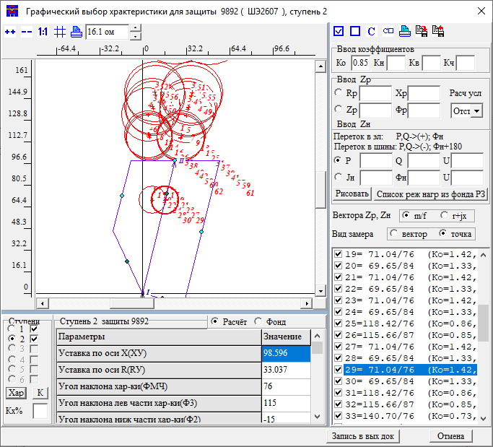
 |  |  |  |  |  |  |  | Чувств |  |  |  |  |  |  | Отстройка |  |  |  |  | Согласование с линией Партизанск-Лозовая |  |  |  |  |  |  |  |  |  |  |  | Согласование с линией Лозовая-Широкая |  |  |  |  |  |  |  |  |  |  |  | Согласование с АТ ПС Лозовая 220 |  |  |  |  |  |  |  |  |  |  |  | Согласование с АТ ПС Лозовая 500 |  |  |  |  |  |  |  |  |  |  |  | Отстройка от нагрузки
 |  |  |  |  |  |  |  | Лозовая 220 |  |  | 920/5 | 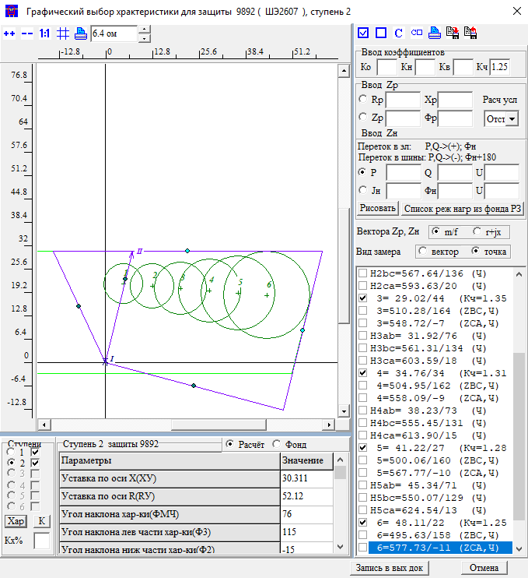 |  |  | лозовая 500 |  |  | 930 | 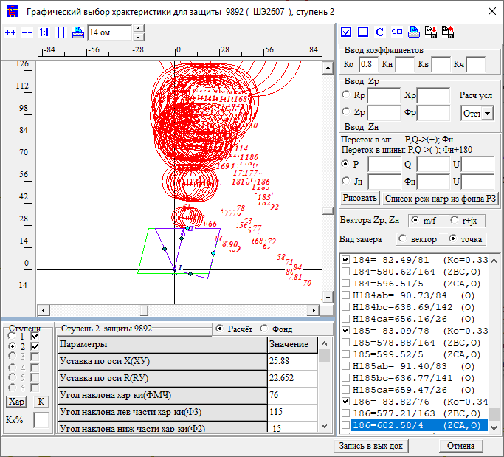 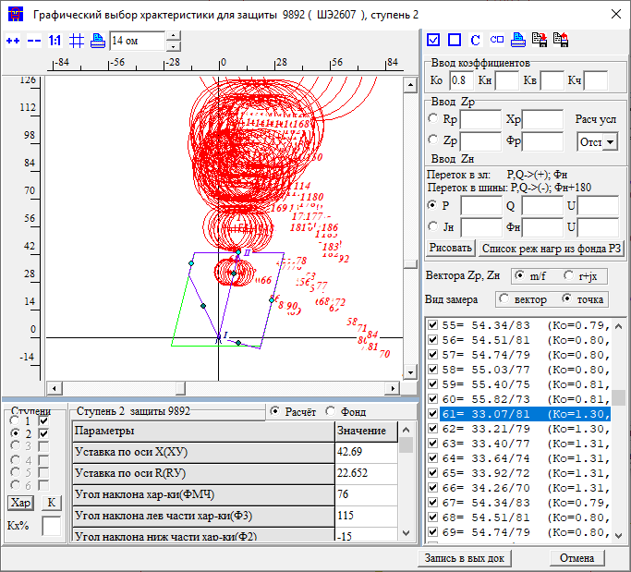 | Название | 1 | ст | ВЕЕР | 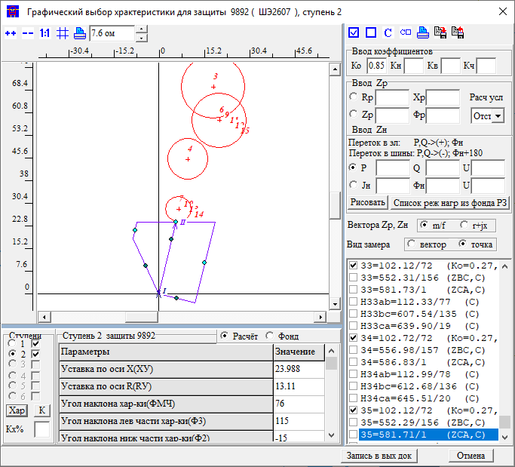 |  |  |  |  |  |  |  | Название | 1 | ст | ВЕЕР | 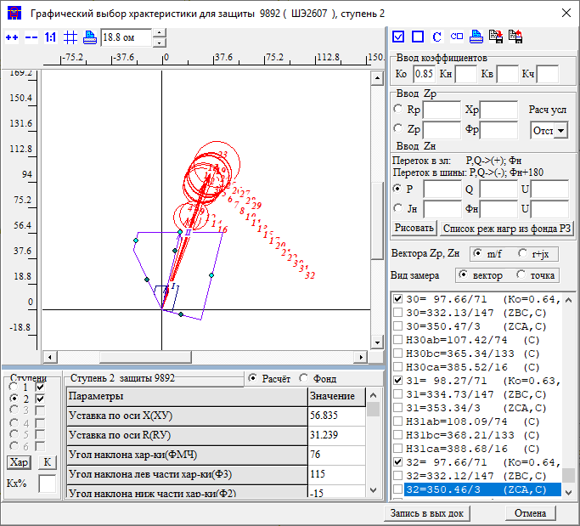 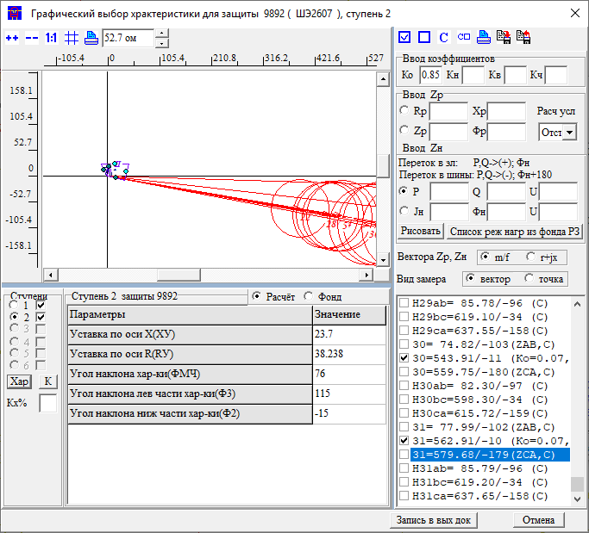 |  |  |  |  |  |  |  | Название | 2 | ст | X | 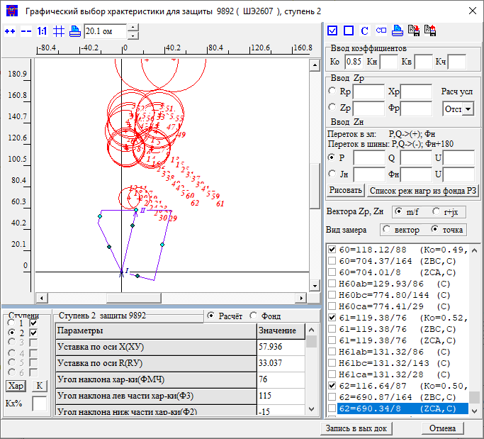 |  |  |  |  |  |  |  | Название | 3 | ст | X | 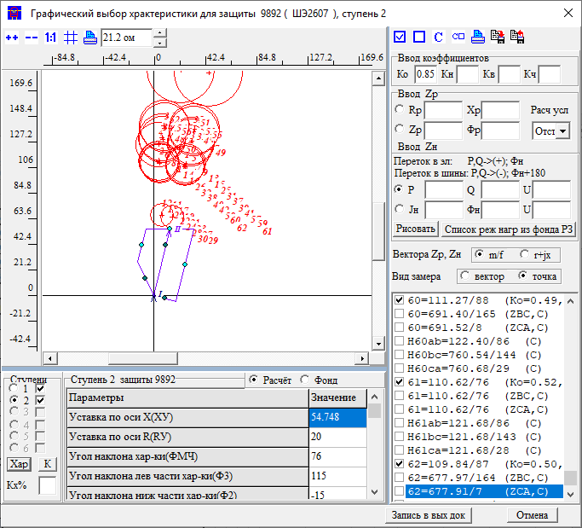 |  |  |  |  |  |  |  | Название |  |  |  | 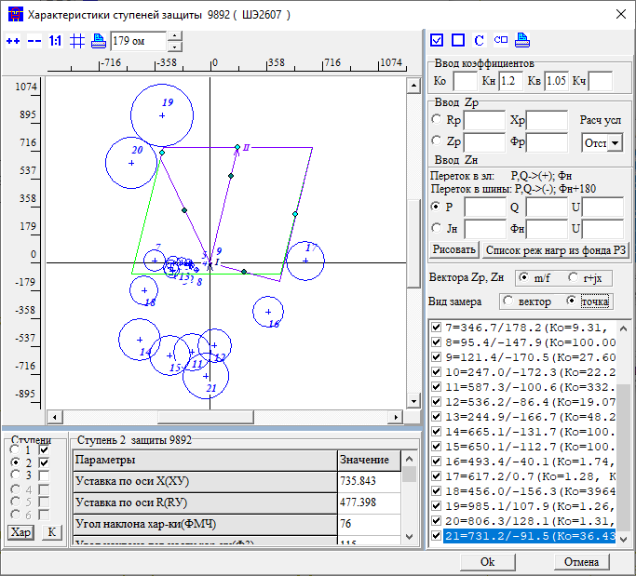
 |  |  |  |  |  |  |  | Приказ | ЗАЩИТА ЗАЩ=9892 ВИД_ЗАЩ=ДЗ СТУП=2 КОМПЛЕКТ=1 *Чувств 2ст на шинах НАХОДКА-220-МИН ЧУВС КВ=1 КЧ=1,25 НСМ 75 ВИД-КЗ AB(0,1,2,3,4,5 0) УЗЕЛ-КЗ 920 |  |  |  |  |  | Приказ | ЗАЩИТА ЗАЩ=9892 ВИД_ЗАЩ=ДЗ СТУП=2 КОМПЛЕКТ=1 ОТСТ КН=0.8 НСМ 1 ВИД-КЗ АВ(0,1,2,3,4,5 0) УЗЕЛ-КЗ 930 *Отключения со стороны НАХОДКА-220-МИН ПОДРЕЖИМ 100 ПОДРЕЖИМ 101 100 /*ВЛ-500 ЧУГУЕВКА2-ЛОЗОВАЯ*/ ЭЛЕМЕНТ 931 /*ВЛ-500 ЧУГУЕВКА2-ЛОЗОВАЯ*/ ПОДРЕЖИМ 102 100 /*ВЛ 500 КВ ВАРЯГ-ЛОЗОВАЯ*/ ЭЛЕМЕНТ 936 /*ВЛ 500 КВ ВАРЯГ-ЛОЗОВАЯ*/ ПОДРЕЖИМ 103 100 /*ЛОЗОВАЯ АТ*/ ЭЛЕМЕНТ 922 /*ЛОЗОВАЯ АТ*/ *Отключения со стороны НАХОДКА-220-МИН ПОДРЕЖИМ 200 ПОДКЛ К-XXX ТИП=1 ПОДРЕЖИМ 201 200 /*ЛОЗОВАЯ 220 В-2 АТ-2*/ ЭЛЕМЕНТ 921 /*ЛОЗОВАЯ 220 В-2 АТ-2*/ ПОДРЕЖИМ 202 200 /*ЛОЗОВАЯ 220 В-1 АТ-2*/ *ЭЛЕМЕНТ 925 /*ЛОЗОВАЯ 220 В-1 АТ-2*/ ПОДРЕЖИМ 203 200 /*ВЛ-220 ПАРТИЗАНСК-ЛОЗОВАЯ*/ ЭЛЕМЕНТ 920 /*ВЛ-220 ПАРТИЗАНСК-ЛОЗОВАЯ*/ ПОДРЕЖИМ 204 200 /*ВЛ-220 ЛОЗОВАЯ-ШИРОКАЯ*/ ЭЛЕМЕНТ 330 /*ВЛ-220 ЛОЗОВАЯ-ШИРОКАЯ*/ ПОДРЕЖИМ 2001 201 202 ПОДРЕЖИМ 2002 201 203 ПОДРЕЖИМ 2003 201 204 ПОДРЕЖИМ 2004 202 203 ПОДРЕЖИМ 2005 202 204 ПОДРЕЖИМ 2006 203 204 *Отключения со стороны МИНЕРАЛ. 220-1 *ПОДРЕЖИМ 300 *ПОДКЛ К-XXX ТИП=1 *ПОДРЕЖИМ 301 300 /*МИНЕРАЛЬНАЯ СВ-220*/ *ЭЛЕМЕНТ 978 /*МИНЕРАЛЬНАЯ СВ-220*/ *Отключения со стороны НАХОДКА-220-МИН ПОДРЕЖИМ 400 ПОДКЛ К-XXX ТИП=1 ПОДРЕЖИМ 401 400 /*МИНЕРАЛЬНАЯ Т-1 63 МВА*/ ЭЛЕМЕНТ 1978 /*МИНЕРАЛЬНАЯ Т-1 63 МВА*/ ПОДРЕЖИМ 402 400 /*МИНЕРАЛЬНАЯ Т-2 63 МВА*/ ЭЛЕМЕНТ 1979 /*МИНЕРАЛЬНАЯ Т-2 63 МВА*/ ПОДРЕЖИМ 403 400 /*НАХОДКА АТ-4*/ ЭЛЕМЕНТ 995 /*НАХОДКА АТ-4*/ ПОДРЕЖИМ 404 400 /*КВЛ-220 ШИРОКАЯ-НАХОДКА*/ ЭЛЕМЕНТ 990 /*КВЛ-220 ШИРОКАЯ-НАХОДКА*/ ПОДРЕЖИМ 405 400 /*НАХОДКА АТ-3*/ ЭЛЕМЕНТ 993 /*НАХОДКА АТ-3*/ ПОДРЕЖИМ 4001 401 402 ПОДРЕЖИМ 4002 401 403 ПОДРЕЖИМ 4003 401 404 ПОДРЕЖИМ 4004 401 405 ПОДРЕЖИМ 4005 402 403 ПОДРЕЖИМ 4006 402 404 ПОДРЕЖИМ 4007 402 405 ПОДРЕЖИМ 4008 403 404 ПОДРЕЖИМ 4009 403 405 ПОДРЕЖИМ 4010 404 405 |  |  |  | Приказ | ЗАЩИТА ЗАЩ=9892 ВИД_ЗАЩ=ДЗ СТУП=2 КОМПЛЕКТ=1 СОГЛ КН=0.85 З-Б *КВЛ 220 НАХОДКА-МИНЕРАЛЬНАЯ ЗАЩ_Б ЗАЩ=9201 ВИД_ЗАЩ=ДЗ СТУП=1 КОМПЛЕКТ=1 НСМ 1 ВИД-КЗ AB ВЕЕР 920/920 *Отключения со стороны НАХОДКА-220-МИН ПОДРЕЖИМ 100 ПОДРЕЖИМ 101 100 /*ВЛ-500 ЧУГУЕВКА2-ЛОЗОВАЯ*/ ЭЛЕМЕНТ 931 /*ВЛ-500 ЧУГУЕВКА2-ЛОЗОВАЯ*/ ПОДРЕЖИМ 102 100 /*ВЛ 500 КВ ВАРЯГ-ЛОЗОВАЯ*/ ЭЛЕМЕНТ 936 /*ВЛ 500 КВ ВАРЯГ-ЛОЗОВАЯ*/ ПОДРЕЖИМ 103 100 /*ЛОЗОВАЯ АТ*/ ЭЛЕМЕНТ 922 /*ЛОЗОВАЯ АТ*/ *Отключения со стороны НАХОДКА-220-МИН ПОДРЕЖИМ 200 ПОДРЕЖИМ 201 200 /*ЛОЗОВАЯ 220 В-2 АТ-2*/ ЭЛЕМЕНТ 921 /*ЛОЗОВАЯ 220 В-2 АТ-2*/ ПОДРЕЖИМ 202 200 /*ЛОЗОВАЯ 220 В-1 АТ-2*/ ЭЛЕМЕНТ 925 /*ЛОЗОВАЯ 220 В-1 АТ-2*/ ПОДРЕЖИМ 203 200 /*ВЛ-220 ПАРТИЗАНСК-ЛОЗОВАЯ*/ *ЭЛЕМЕНТ 920 /*ВЛ-220 ПАРТИЗАНСК-ЛОЗОВАЯ*/ ПОДРЕЖИМ 204 200 /*ВЛ-220 ЛОЗОВАЯ-ШИРОКАЯ*/ ЭЛЕМЕНТ 330 /*ВЛ-220 ЛОЗОВАЯ-ШИРОКАЯ*/ ПОДРЕЖИМ 2001 201 202 ПОДРЕЖИМ 2002 201 203 ПОДРЕЖИМ 2003 201 204 ПОДРЕЖИМ 2004 202 203 ПОДРЕЖИМ 2005 202 204 ПОДРЕЖИМ 2006 203 204 *Отключения со стороны ПАРТИЗАНСКА ПОДРЕЖИМ 300 ПОДРЕЖИМ 301 300 /*МИНЕРАЛЬНАЯ СВ-220*/ ЭЛЕМЕНТ 114 /*ПАРТ АТ-2*/ ПОДРЕЖИМ 302 300 /*МИНЕРАЛЬНАЯ СВ-220*/ ЭЛЕМЕНТ 100 /*ПАРТ СВ*/ ПОДРЕЖИМ 303 300 /*МИНЕРАЛЬНАЯ СВ-220*/ ЭЛЕМЕНТ 448 /*ПАРТ-ЕКАТ*/ *Отключения со стороны НАХОДКА-220-МИН ПОДРЕЖИМ 400 ПОДРЕЖИМ 401 400 /*МИНЕРАЛЬНАЯ Т-1 63 МВА*/ ЭЛЕМЕНТ 1978 /*МИНЕРАЛЬНАЯ Т-1 63 МВА*/ ПОДРЕЖИМ 402 400 /*МИНЕРАЛЬНАЯ Т-2 63 МВА*/ ЭЛЕМЕНТ 1979 /*МИНЕРАЛЬНАЯ Т-2 63 МВА*/ ПОДРЕЖИМ 403 400 /*НАХОДКА АТ-4*/ ЭЛЕМЕНТ 995 /*НАХОДКА АТ-4*/ ПОДРЕЖИМ 404 400 /*КВЛ-220 ШИРОКАЯ-НАХОДКА*/ *ЭЛЕМЕНТ 990 /*КВЛ-220 ШИРОКАЯ-НАХОДКА*/ ПОДРЕЖИМ 405 400 /*НАХОДКА АТ-3*/ ЭЛЕМЕНТ 993 /*НАХОДКА АТ-3*/ ПОДРЕЖИМ 4001 401 402 ПОДРЕЖИМ 4002 401 403 ПОДРЕЖИМ 4003 401 404 ПОДРЕЖИМ 4004 401 405 ПОДРЕЖИМ 4005 402 403 ПОДРЕЖИМ 4006 402 404 ПОДРЕЖИМ 4007 402 405 ПОДРЕЖИМ |  |  |  |  |  |  |  |  |  |  | Приказ | ЗАЩИТА ЗАЩ=9892 ВИД_ЗАЩ=ДЗ СТУП=2 КОМПЛЕКТ=1 СОГЛ КН=0.85 З-Б *КВЛ 220 НАХОДКА-МИНЕРАЛЬНАЯ ЗАЩ_Б ЗАЩ=3301 ВИД_ЗАЩ=ДЗ СТУП=1 КОМПЛЕКТ=1 НСМ 1 ВИД-КЗ AB ВЕЕР 330/921 *УЗ-КЗ_X 930 *КАСКАД 930-922 УЗК=K *УЗ-КЗ_R K ПОДРЕЖИМ 1 ОТКЛ *367-981 *Отключения со стороны НАХОДКА-220-МИН ПОДРЕЖИМ 100 1 ПОДРЕЖИМ 101 100 /*ВЛ-500 ЧУГУЕВКА2-ЛОЗОВАЯ*/ ЭЛЕМЕНТ 931 /*ВЛ-500 ЧУГУЕВКА2-ЛОЗОВАЯ*/ ПОДРЕЖИМ 102 100 /*ВЛ 500 КВ ВАРЯГ-ЛОЗОВАЯ*/ ЭЛЕМЕНТ 936 /*ВЛ 500 КВ ВАРЯГ-ЛОЗОВАЯ*/ ПОДРЕЖИМ 103 100 /*ЛОЗОВАЯ АТ*/ *ЭЛЕМЕНТ 922 /*ЛОЗОВАЯ АТ*/ *Отключения со стороны НАХОДКА-220-МИН ПОДРЕЖИМ 200 1 ПОДРЕЖИМ 201 200 /*ЛОЗОВАЯ 220 В-2 АТ-2*/ *ЭЛЕМЕНТ 921 /*ЛОЗОВАЯ 220 В-2 АТ-2*/ ПОДРЕЖИМ 202 200 /*ЛОЗОВАЯ 220 В-1 АТ-2*/ *ЭЛЕМЕНТ 925 /*ЛОЗОВАЯ 220 В-1 АТ-2*/ ПОДРЕЖИМ 203 200 /*ВЛ-220 ПАРТИЗАНСК-ЛОЗОВАЯ*/ ЭЛЕМЕНТ 920 /*ВЛ-220 ПАРТИЗАНСК-ЛОЗОВАЯ*/ ПОДРЕЖИМ 204 200 /*ВЛ-220 ЛОЗОВАЯ-ШИРОКАЯ*/ *ЭЛЕМЕНТ 330 /*ВЛ-220 ЛОЗОВАЯ-ШИРОКАЯ*/ ПОДРЕЖИМ 2001 201 202 ПОДРЕЖИМ 2002 201 203 ПОДРЕЖИМ 2003 201 204 ПОДРЕЖИМ 2004 202 203 ПОДРЕЖИМ 2005 202 204 ПОДРЕЖИМ 2006 203 204 *Отключения со стороны ПАРТИЗАНСКА *ПОДРЕЖИМ 300 1 *ПОДРЕЖИМ 301 300 /*МИНЕРАЛЬНАЯ СВ-220*/ *ЭЛЕМЕНТ 114 /*ПАРТ АТ-2*/ *ПОДРЕЖИМ 302 300 /*МИНЕРАЛЬНАЯ СВ-220*/ *ЭЛЕМЕНТ 100 /*ПАРТ СВ*/ *ПОДРЕЖИМ 303 300 /*МИНЕРАЛЬНАЯ СВ-220*/ *ЭЛЕМЕНТ 448 /*ПАРТ-ЕКАТ*/ *Отключения со стороны НАХОДКА-220-МИН ПОДРЕЖИМ 400 1 ПОДРЕЖИМ 401 400 /*МИНЕРАЛЬНАЯ Т-1 63 МВА*/ ЭЛЕМЕНТ 1978 /*МИНЕРАЛЬНАЯ Т-1 63 МВА*/ ПОДРЕЖИМ 402 400 /*МИНЕРАЛЬНАЯ Т-2 63 МВА*/ ЭЛЕМЕНТ 1979 /*МИНЕРАЛЬНАЯ Т-2 63 МВА*/ ПОДРЕЖИМ 403 400 /*НАХОДКА АТ-4*/ ЭЛЕМЕНТ 995 /*НАХОДКА АТ-4*/ ПОДРЕЖИМ 404 400 /*КВЛ-220 ШИРОКАЯ-НАХОДКА*/ *ЭЛЕМЕНТ 990 /*КВЛ-220 ШИРОКАЯ-НАХОДКА*/ ПОДРЕЖИМ 405 400 /*НАХОДКА АТ-3*/ ЭЛЕМЕНТ 993 /*НАХОДКА АТ-3*/ ПОДРЕЖИМ 4001 401 402 ПОДРЕЖИМ 4002 401 403 |  |  |  |  |  |  |  |  |  |  | Приказ | ЗАЩИТА ЗАЩ=9892 ВИД_ЗАЩ=ДЗ СТУП=2 КОМПЛЕКТ=1 СОГЛ КН=0.85 З-Б *КВЛ 220 НАХОДКА-МИНЕРАЛЬНАЯ ЗАЩ_Б ЗАЩ=9222 ВИД_ЗАЩ=ДЗ СТУП=2 КОМПЛЕКТ=1 НСМ 1 ВИД-КЗ AB УЗ-КЗ_X 930 *КАСКАД 930-922 УЗК=K *УЗ-КЗ_R K *Отключения со стороны НАХОДКА-220-МИН ПОДРЕЖИМ 100 ПОДРЕЖИМ 101 100 /*ВЛ-500 ЧУГУЕВКА2-ЛОЗОВАЯ*/ ЭЛЕМЕНТ 931 /*ВЛ-500 ЧУГУЕВКА2-ЛОЗОВАЯ*/ ПОДРЕЖИМ 102 100 /*ВЛ 500 КВ ВАРЯГ-ЛОЗОВАЯ*/ ЭЛЕМЕНТ 936 /*ВЛ 500 КВ ВАРЯГ-ЛОЗОВАЯ*/ ПОДРЕЖИМ 103 100 /*ЛОЗОВАЯ АТ*/ *ЭЛЕМЕНТ 922 /*ЛОЗОВАЯ АТ*/ *Отключения со стороны НАХОДКА-220-МИН ПОДРЕЖИМ 200 ПОДРЕЖИМ 201 200 /*ЛОЗОВАЯ 220 В-2 АТ-2*/ ЭЛЕМЕНТ 921 /*ЛОЗОВАЯ 220 В-2 АТ-2*/ ПОДРЕЖИМ 202 200 /*ЛОЗОВАЯ 220 В-1 АТ-2*/ *ЭЛЕМЕНТ 925 /*ЛОЗОВАЯ 220 В-1 АТ-2*/ ПОДРЕЖИМ 203 200 /*ВЛ-220 ПАРТИЗАНСК-ЛОЗОВАЯ*/ *ЭЛЕМЕНТ 920 /*ВЛ-220 ПАРТИЗАНСК-ЛОЗОВАЯ*/ ПОДРЕЖИМ 204 200 /*ВЛ-220 ЛОЗОВАЯ-ШИРОКАЯ*/ ЭЛЕМЕНТ 330 /*ВЛ-220 ЛОЗОВАЯ-ШИРОКАЯ*/ ПОДРЕЖИМ 2001 201 202 ПОДРЕЖИМ 2002 201 203 ПОДРЕЖИМ 2003 201 204 ПОДРЕЖИМ 2004 202 203 ПОДРЕЖИМ 2005 202 204 ПОДРЕЖИМ 2006 203 204 *Отключения со стороны ПАРТИЗАНСКА *ПОДРЕЖИМ 300 *ПОДРЕЖИМ 301 300 /*МИНЕРАЛЬНАЯ СВ-220*/ *ЭЛЕМЕНТ 114 /*ПАРТ АТ-2*/ *ПОДРЕЖИМ 302 300 /*МИНЕРАЛЬНАЯ СВ-220*/ *ЭЛЕМЕНТ 100 /*ПАРТ СВ*/ *ПОДРЕЖИМ 303 300 /*МИНЕРАЛЬНАЯ СВ-220*/ *ЭЛЕМЕНТ 448 /*ПАРТ-ЕКАТ*/ *Отключения со стороны НАХОДКА-220-МИН ПОДРЕЖИМ 400 ПОДРЕЖИМ 401 400 /*МИНЕРАЛЬНАЯ Т-1 63 МВА*/ ЭЛЕМЕНТ 1978 /*МИНЕРАЛЬНАЯ Т-1 63 МВА*/ ПОДРЕЖИМ 402 400 /*МИНЕРАЛЬНАЯ Т-2 63 МВА*/ ЭЛЕМЕНТ 1979 /*МИНЕРАЛЬНАЯ Т-2 63 МВА*/ ПОДРЕЖИМ 403 400 /*НАХОДКА АТ-4*/ ЭЛЕМЕНТ 995 /*НАХОДКА АТ-4*/ ПОДРЕЖИМ 404 400 /*КВЛ-220 ШИРОКАЯ-НАХОДКА*/ *ЭЛЕМЕНТ 990 /*КВЛ-220 ШИРОКАЯ-НАХОДКА*/ ПОДРЕЖИМ 405 400 /*НАХОДКА АТ-3*/ ЭЛЕМЕНТ 993 /*НАХОДКА АТ-3*/ ПОДРЕЖИМ 4001 401 402 ПОДРЕЖИМ 4002 401 403 ПОДРЕЖИМ 4003 401 404 ПОДРЕЖИМ 4004 401 405 ПОДРЕЖИМ 4005 402 403 ПОДРЕЖИМ 4006 402 4 |  |  |  |  |  |  |  |  |  |  | Приказ |  |  |  |  |  |  |  |  |  |  |  | Приказ
 |  |  |  |  |  |  |  | Протокол |  |  |  |  |  |  | Протокол |  |  |  |  | Протокол |  |  |  |  |  |  |  |  |  |  |  | Протокол |  |  |  |  |  |  |  |  |  |  |  | Протокол |  |  |  |  |  |  |  |  |  |  |  | Протокол |  |  |  |  |  |  |  |  |  |  |  | Ссылка на нагр
 |  |  |  |  |  |  |  | Результат | X | 30.3 |  |  |  |  | Результат | X | 25.88 |  |  | Результат | X | 24 |  |  |  |  |  |  |  |  |  | Результат | X | 56.8 |  |  |  |  |  |  |  |  |  | Результат | X | 58.2 |  |  |  |  |  |  |  |  |  | Результат | X | 54
 |  |  |  |  |  |  |  |  | R | 52.1 |  |  |  |  |  | R |  |  |  |  | R |  |  |  |  |  |  |  |  |  |  |  | R |  |  |  |  |  |  |  |  |  |  |  | R |  |  |  |  |  |  |  |  |  |  |  | R
 |  |  |  |  |  |  |  |  | t | 0 |  |  |  |  |  | t | 0 |  |  |  | t | 0 |  |  |  |  |  |  |  |  |  |  | t | 0 |  |  |  |  |  |  |  |  |  |  | t | 1 |  |  |  |  |  |  |  |  |  |  | t | 0.3 |  |  |  |  |  |  |  |  |  | Решение | ФМЧ | 76
 | 1ст | 2ст | 3ст | 4ст | 5ст |  |  | Решение | X | 30.3 |  |  |  |  | Решение | X | 25.88 |  |  | Решение | X | 24 |  |  |  |  |  |  |  |  |  | Решение | X | 56.8 |  |  |  |  |  |  |  |  |  | Решение | X | 58.2 |  |  |  |  |  |  |  |  |  | Решение | X | 54 |  |  |  |  |  |  |  |  |  |  | X | 735
X | 17.2 | 23.7 | 30.3 | 44 | 371 |  |  |  | R | 52.1 |  |  |  |  |  | R | 0 |  |  |  | R | 0 |  |  |  |  |  |  |  |  |  |  | R | 0 |  |  |  |  |  |  |  |  |  |  | R | 0 |  |  |  |  |  |  |  |  |  |  | R | 0 |  |  |  |  |  |  |  |  |  |  | R | 477
R | 8.5 | 14 | 19 | 20 | 187 |  |  |  | t | 0 |  |  |  |  |  | t | 0 |  |  |  | t | 0 |  |  |  |  |  |  |  |  |  |  | t | 0 |  |  |  |  |  |  |  |  |  |  | t | 1 |  |  |  |  |  |  |  |  |  |  | t | 0.3 |  |  |  |  |  |  |  |  |  |  | Rн | 999
t | 0 | 0.3 | 1.3 | 2.8 | 5.6 |  |  |  |  |  |  |  |  |  |  | Если убрать режим с отключенными Лоз-Парт+В-1 АТ-2, то можно поднять до 42.7 |  |  |  |  |  |  |  |  |  |  |  |  |  |  |  |  | Без каскада замер уходит вбок |  |  |  |  |  |  |  |  |  |  |  |  |  |  |  |  |  |  |  |  |  |  |  |  |  |  |  |  |  |  |  |  |  |  |  | Фн | 0

Минеральная-Лозовая |  |  |  |  | со стороны Минеральная |  | 9892 | ДР Козьмино |  |  | 305/5 | 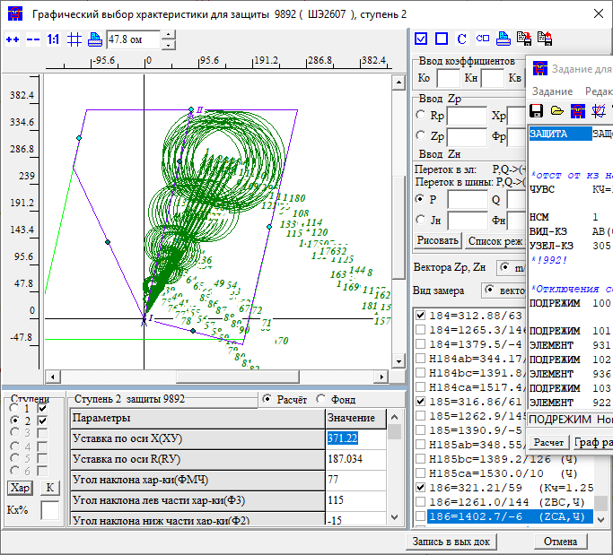 |  |  | Козьмино |  |  | 305 | 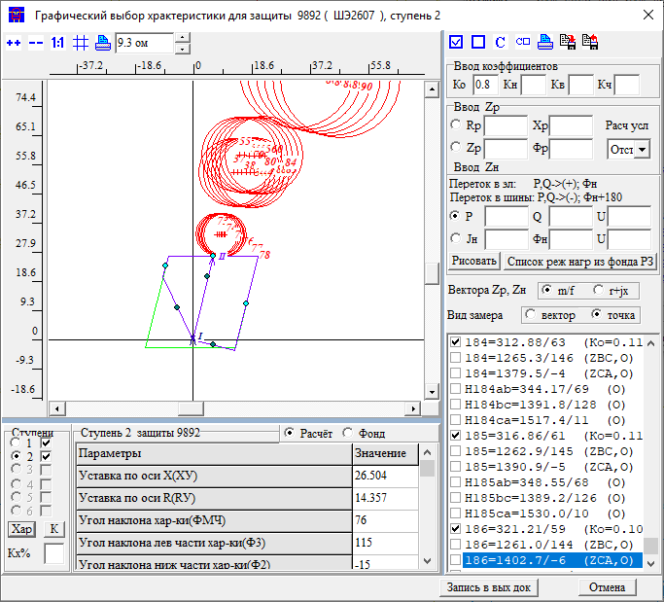 | Название | 2 | ст | X | 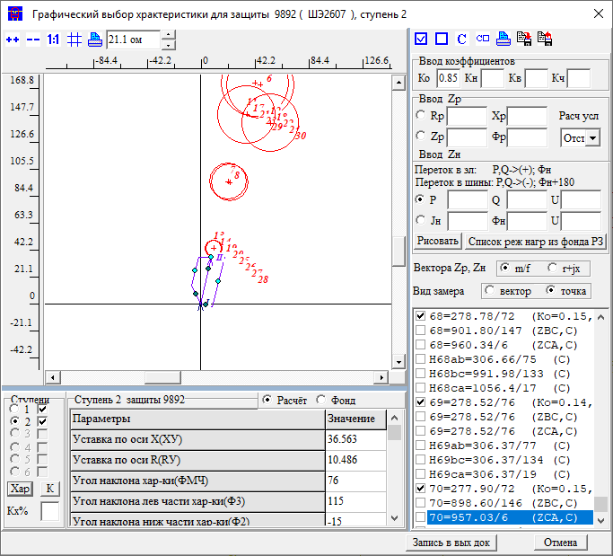 |  |  |  |  |  |  |  | Название | 2 | ст | X | 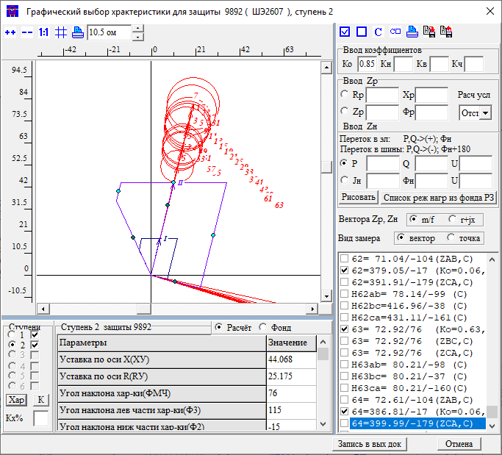 |  |  |  |  |  |  |  | Название | 2 | ст | R | 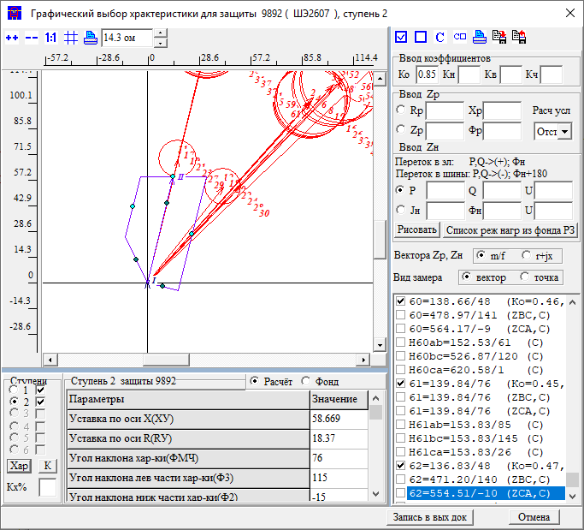 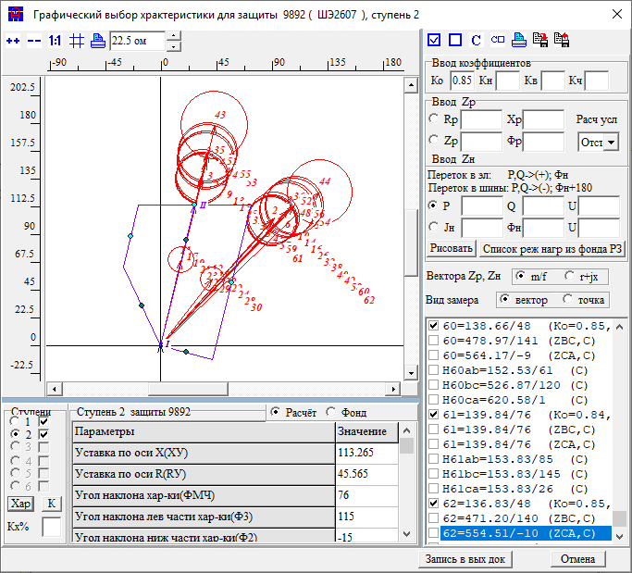 |  |  |  |  |  |  |  | Название | 3 | ст | R | 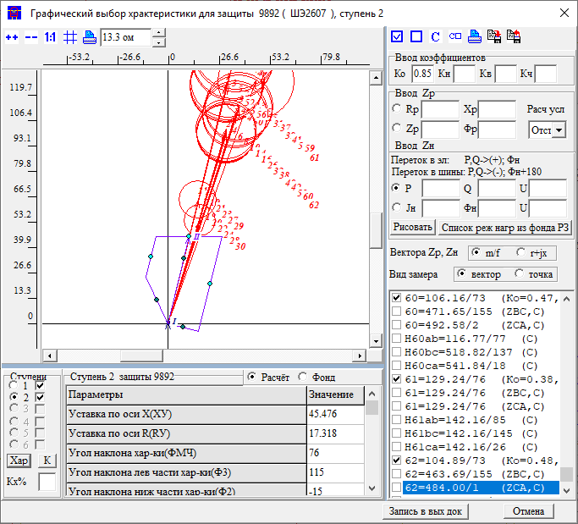
1ст | X: было/стало |  | 17.2 | R: было/стало | 8.5 | t: | 0 | Приказ | ЗАЩИТА ЗАЩ=9892 ВИД_ЗАЩ=ДЗ СТУП=2 КОМПЛЕКТ=1 *отст от кз на шинах НАХОДКА 220-1 ЧУВС КЧ=1.25 НСМ 1 ВИД-КЗ АВ(0,1,2,3,4,5 0) УЗЕЛ-КЗ 305 *!992! *Отключения со стороны НАХОДКА-220-МИН ПОДРЕЖИМ 100 ПОДРЕЖИМ 101 100 /*ВЛ-500 ЧУГУЕВКА2-ЛОЗОВАЯ*/ ЭЛЕМЕНТ 931 /*ВЛ-500 ЧУГУЕВКА2-ЛОЗОВАЯ*/ ПОДРЕЖИМ 102 100 /*ВЛ 500 КВ ВАРЯГ-ЛОЗОВАЯ*/ ЭЛЕМЕНТ 936 /*ВЛ 500 КВ ВАРЯГ-ЛОЗОВАЯ*/ ПОДРЕЖИМ 103 100 /*ЛОЗОВАЯ АТ*/ ЭЛЕМЕНТ 922 /*ЛОЗОВАЯ АТ*/ *Отключения со стороны НАХОДКА-220-МИН ПОДРЕЖИМ 200 ПОДКЛ К-XXX ТИП=1 ПОДРЕЖИМ 201 200 /*ЛОЗОВАЯ 220 В-2 АТ-2*/ ЭЛЕМЕНТ 921 /*ЛОЗОВАЯ 220 В-2 АТ-2*/ ПОДРЕЖИМ 202 200 /*ЛОЗОВАЯ 220 В-1 АТ-2*/ ЭЛЕМЕНТ 925 /*ЛОЗОВАЯ 220 В-1 АТ-2*/ ПОДРЕЖИМ 203 200 /*ВЛ-220 ПАРТИЗАНСК-ЛОЗОВАЯ*/ ЭЛЕМЕНТ 920 /*ВЛ-220 ПАРТИЗАНСК-ЛОЗОВАЯ*/ ПОДРЕЖИМ 204 200 /*ВЛ-220 ЛОЗОВАЯ-ШИРОКАЯ*/ ЭЛЕМЕНТ 330 /*ВЛ-220 ЛОЗОВАЯ-ШИРОКАЯ*/ ПОДРЕЖИМ 2001 201 202 ПОДРЕЖИМ 2002 201 203 ПОДРЕЖИМ 2003 201 204 ПОДРЕЖИМ 2004 202 203 ПОДРЕЖИМ 2005 202 204 ПОДРЕЖИМ 2006 203 204 *Отключения со стороны МИНЕРАЛ. 220-1 *ПОДРЕЖИМ 300 *ПОДКЛ К-XXX ТИП=1 *ПОДРЕЖИМ 301 300 /*МИНЕРАЛЬНАЯ СВ-220*/ *ЭЛЕМЕНТ 978 /*МИНЕРАЛЬНАЯ СВ-220*/ *Отключения со стороны НАХОДКА-220-МИН ПОДРЕЖИМ 400 ПОДКЛ К-XXX ТИП=1 ПОДРЕЖИМ 401 400 /*МИНЕРАЛЬНАЯ Т-1 63 МВА*/ ЭЛЕМЕНТ 1978 /*МИНЕРАЛЬНАЯ Т-1 63 МВА*/ ПОДРЕЖИМ 402 400 /*МИНЕРАЛЬНАЯ Т-2 63 МВА*/ ЭЛЕМЕНТ 1979 /*МИНЕРАЛЬНАЯ Т-2 63 МВА*/ ПОДРЕЖИМ 403 400 /*НАХОДКА АТ-4*/ ЭЛЕМЕНТ 995 /*НАХОДКА АТ-4*/ ПОДРЕЖИМ 404 400 /*КВЛ-220 ШИРОКАЯ-НАХОДКА*/ *ЭЛЕМЕНТ 990 /*КВЛ-220 ШИРОКАЯ-НАХОДКА*/ ПОДРЕЖИМ 405 400 /*НАХОДКА АТ-3*/ ЭЛЕМЕНТ 993 /*НАХОДКА АТ-3*/ ПОДРЕЖИМ 4001 401 402 ПОДРЕЖИМ 4002 401 403 ПОДРЕЖИМ 4003 401 404 ПОДРЕЖИМ 4004 401 405 ПОДРЕЖИМ 4005 402 403 ПОДРЕЖИМ 4006 402 404 ПОДРЕЖИМ 4007 402 405 ПОДРЕЖИМ 4008 403 404 ПОДРЕЖИМ 4009 403 405 ПОДРЕЖИМ 4010 404 405 |  |  |  |  |  | Приказ | ЗАЩИТА ЗАЩ=9921 ВИД_ЗАЩ=ДЗ СТУП=2 КОМПЛЕКТ=1 *отст от кз на шинах ШИРОКАЯ 220-1 ОТСТ КН=0.8 ВКЛ_РС ФОРМУЛА * ЗАЩ А * ЗАМЕР СОПР НА СТОРОНЕ ЗВЕЗДЫ - КЗ НА СТОРОНЕ ТРЕУГОЛЬНИКА * ПРИ КЗ=AВ НЕ НУЖНО ЗАВАТЬ ФОРМУЛУ ZCA * ПРИ КЗ=ВС НЕ НУЖНО ЗАВАТЬ ФОРМУЛУ ZAB * ПРИ КЗ=СA НЕ НУЖНО ЗАВАТЬ ФОРМУЛУ ZBC ЗНАЧЕНИЕ КТР=1 /*КТР=1,ЕСЛИ ТТ И ТН В ОДНОМ УЗЛЕ;КТР=U(TT)/U(TH)*/ ЗНАЧЕНИЕ E_30=1/-30 E30=1/30 A2=1/240 A=1/120 ФОРМУЛА ZA=(U1[У]*E_30+U2[У]*E30)*1000*КТР/(I1*E_30+I2*E30) ФОРМУЛА ZB=(A2*U1[У]*E_30+A*U2[У]*E30)*1000*КТР/(A2*I1*E_30+A*I2*E30) ФОРМУЛА ZC=(A*U1[У]*E_30+A2*U2[У]*E30)*1000*КТР/(A*I1*E_30+A2*I2*E30) ФОРМУЛА ZAB=(U1[У]+U2[У])*1000*КТР/(I1+I2) *ФОРМУЛА ZBC=(A2*U1[У]+A*U2[У])*1000*КТР/(A2*I1+A*I2) *ФОРМУЛА ZCA=(A*U1[У]+A2*U2[У])*1000*КТР/(A*I1+A2*I2) НСМ 1 ВИД-КЗ ABC АВ УЗЕЛ-КЗ 433 /*ШИРОКАЯ 220-1*/ *!992! *Отключения со стороны НАХОДКА-220-МИН ПОДРЕЖИМ 100 ПОДРЕЖИМ 101 100 /*ВЛ-500 ЧУГУЕВКА2-ЛОЗОВАЯ*/ ЭЛЕМЕНТ 931 /*ВЛ-500 ЧУГУЕВКА2-ЛОЗОВАЯ*/ ПОДРЕЖИМ 102 100 /*ВЛ 500 КВ ВАРЯГ-ЛОЗОВАЯ*/ ЭЛЕМЕНТ 936 /*ВЛ 500 КВ ВАРЯГ-ЛОЗОВАЯ*/ ПОДРЕЖИМ 103 100 /*ЛОЗОВАЯ АТ*/ ЭЛЕМЕНТ 922 /*ЛОЗОВАЯ АТ*/ *Отключения со стороны НАХОДКА-220-МИН ПОДРЕЖИМ 200 ПОДКЛ К-XXX ТИП=1 ПОДРЕЖИМ 201 200 /*ЛОЗОВАЯ 220 В-2 АТ-2*/ ЭЛЕМЕНТ 921 /*ЛОЗОВАЯ 220 В-2 АТ-2*/ ПОДРЕЖИМ 202 200 /*ЛОЗОВАЯ 220 В-1 АТ-2*/ ЭЛЕМЕНТ 925 /*ЛОЗОВАЯ 220 В-1 АТ-2*/ ПОДРЕЖИМ 203 200 /*ВЛ-220 ПАРТИЗАНСК-ЛОЗОВАЯ*/ ЭЛЕМЕНТ 920 /*ВЛ-220 ПАРТИЗАНСК-ЛОЗОВАЯ*/ ПОДРЕЖИМ 204 200 /*ВЛ-220 ЛОЗОВАЯ-ШИРОКАЯ*/ ЭЛЕМЕНТ 330 /*ВЛ-220 ЛОЗОВАЯ-ШИРОКАЯ*/ ПОДРЕЖИМ 2001 201 202 ПОДРЕЖИМ 2002 201 203 ПОДРЕЖИМ 2003 201 204 ПОДРЕЖИМ 2004 202 203 ПОДРЕЖИМ 2005 202 204 ПОДРЕЖИМ 2006 203 204 *Отключения со стороны МИНЕРАЛ. 220-1 ПОДРЕЖИМ 300 ПОДКЛ К-XXX ТИП=1 ПОДРЕЖИМ 301 300 /*МИНЕРАЛЬНАЯ СВ-220*/ ЭЛЕМЕНТ |  |  |  | Приказ | ЗАЩИТА ЗАЩ=9892 ВИД_ЗАЩ=ДЗ СТУП=2 КОМПЛЕКТ=1 СОГЛ КН=0.85 З-Б *КВЛ 220 НАХОДКА-МИНЕРАЛЬНАЯ ЗАЩ_Б ЗАЩ=9201 ВИД_ЗАЩ=ДЗ СТУП=2 КОМПЛЕКТ=1 НСМ 1 ВИД-КЗ AB УЗ-КЗ_X 115 *КАСКАД 115-915 УЗК=K *УЗ-КЗ_R K *Отключения со стороны НАХОДКА-220-МИН ПОДРЕЖИМ 100 ПОДРЕЖИМ 101 100 /*ВЛ-500 ЧУГУЕВКА2-ЛОЗОВАЯ*/ ЭЛЕМЕНТ 931 /*ВЛ-500 ЧУГУЕВКА2-ЛОЗОВАЯ*/ ПОДРЕЖИМ 102 100 /*ВЛ 500 КВ ВАРЯГ-ЛОЗОВАЯ*/ ЭЛЕМЕНТ 936 /*ВЛ 500 КВ ВАРЯГ-ЛОЗОВАЯ*/ ПОДРЕЖИМ 103 100 /*ЛОЗОВАЯ АТ*/ ЭЛЕМЕНТ 922 /*ЛОЗОВАЯ АТ*/ *Отключения со стороны НАХОДКА-220-МИН ПОДРЕЖИМ 200 ПОДРЕЖИМ 201 200 /*ЛОЗОВАЯ 220 В-2 АТ-2*/ ЭЛЕМЕНТ 921 /*ЛОЗОВАЯ 220 В-2 АТ-2*/ ПОДРЕЖИМ 202 200 /*ЛОЗОВАЯ 220 В-1 АТ-2*/ ЭЛЕМЕНТ 925 /*ЛОЗОВАЯ 220 В-1 АТ-2*/ ПОДРЕЖИМ 203 200 /*ВЛ-220 ПАРТИЗАНСК-ЛОЗОВАЯ*/ *ЭЛЕМЕНТ 920 /*ВЛ-220 ПАРТИЗАНСК-ЛОЗОВАЯ*/ ПОДРЕЖИМ 204 200 /*ВЛ-220 ЛОЗОВАЯ-ШИРОКАЯ*/ ЭЛЕМЕНТ 330 /*ВЛ-220 ЛОЗОВАЯ-ШИРОКАЯ*/ ПОДРЕЖИМ 2001 201 202 ПОДРЕЖИМ 2002 201 203 ПОДРЕЖИМ 2003 201 204 ПОДРЕЖИМ 2004 202 203 ПОДРЕЖИМ 2005 202 204 ПОДРЕЖИМ 2006 203 204 *Отключения со стороны ПАРТИЗАНСКА ПОДРЕЖИМ 300 ПОДРЕЖИМ 301 300 /*МИНЕРАЛЬНАЯ СВ-220*/ ЭЛЕМЕНТ 114 /*ПАРТ АТ-2*/ ПОДРЕЖИМ 302 300 /*МИНЕРАЛЬНАЯ СВ-220*/ ЭЛЕМЕНТ 100 /*ПАРТ СВ*/ ПОДРЕЖИМ 303 300 /*МИНЕРАЛЬНАЯ СВ-220*/ ЭЛЕМЕНТ 448 /*ПАРТ-ЕКАТ*/ *Отключения со стороны НАХОДКА-220-МИН ПОДРЕЖИМ 400 ПОДРЕЖИМ 401 400 /*МИНЕРАЛЬНАЯ Т-1 63 МВА*/ ЭЛЕМЕНТ 1978 /*МИНЕРАЛЬНАЯ Т-1 63 МВА*/ ПОДРЕЖИМ 402 400 /*МИНЕРАЛЬНАЯ Т-2 63 МВА*/ ЭЛЕМЕНТ 1979 /*МИНЕРАЛЬНАЯ Т-2 63 МВА*/ ПОДРЕЖИМ 403 400 /*НАХОДКА АТ-4*/ ЭЛЕМЕНТ 995 /*НАХОДКА АТ-4*/ ПОДРЕЖИМ 404 400 /*КВЛ-220 ШИРОКАЯ-НАХОДКА*/ *ЭЛЕМЕНТ 990 /*КВЛ-220 ШИРОКАЯ-НАХОДКА*/ ПОДРЕЖИМ 405 400 /*НАХОДКА АТ-3*/ ЭЛЕМЕНТ 993 /*НАХОДКА АТ-3*/ ПОДРЕЖИМ 4001 401 402 ПОДРЕЖИМ 4002 401 403 ПОДРЕЖИМ 4003 401 404 ПОДРЕЖИМ 4004 401 405 ПОДРЕЖИМ 4005 402 403 ПОДРЕЖИМ 4006 402 4 |  |  |  |  |  |  |  |  |  |  | Приказ | ЗАЩИТА ЗАЩ=9892 ВИД_ЗАЩ=ДЗ СТУП=2 КОМПЛЕКТ=1 СОГЛ КН=0.85 З-Б *КВЛ 220 НАХОДКА-МИНЕРАЛЬНАЯ ЗАЩ_Б ЗАЩ=3301 ВИД_ЗАЩ=ДЗ СТУП=2 КОМПЛЕКТ=1 НСМ 1 ВИД-КЗ AB *ВЕЕР 330/921 УЗ-КЗ_X 367 *КАСКАД 367-981 УЗК=K *УЗ-КЗ_R K ПОДРЕЖИМ 1 *ЭЛЕМЕНТ 990 *Отключения со стороны НАХОДКА-220-МИН ПОДРЕЖИМ 100 1 ПОДРЕЖИМ 101 100 /*ВЛ-500 ЧУГУЕВКА2-ЛОЗОВАЯ*/ ЭЛЕМЕНТ 931 /*ВЛ-500 ЧУГУЕВКА2-ЛОЗОВАЯ*/ ПОДРЕЖИМ 102 100 /*ВЛ 500 КВ ВАРЯГ-ЛОЗОВАЯ*/ ЭЛЕМЕНТ 936 /*ВЛ 500 КВ ВАРЯГ-ЛОЗОВАЯ*/ ПОДРЕЖИМ 103 100 /*ЛОЗОВАЯ АТ*/ *ЭЛЕМЕНТ 922 /*ЛОЗОВАЯ АТ*/ *Отключения со стороны НАХОДКА-220-МИН ПОДРЕЖИМ 200 1 ПОДРЕЖИМ 201 200 /*ЛОЗОВАЯ 220 В-2 АТ-2*/ *ЭЛЕМЕНТ 921 /*ЛОЗОВАЯ 220 В-2 АТ-2*/ ПОДРЕЖИМ 202 200 /*ЛОЗОВАЯ 220 В-1 АТ-2*/ *ЭЛЕМЕНТ 925 /*ЛОЗОВАЯ 220 В-1 АТ-2*/ ПОДРЕЖИМ 203 200 /*ВЛ-220 ПАРТИЗАНСК-ЛОЗОВАЯ*/ ЭЛЕМЕНТ 920 /*ВЛ-220 ПАРТИЗАНСК-ЛОЗОВАЯ*/ ПОДРЕЖИМ 204 200 /*ВЛ-220 ЛОЗОВАЯ-ШИРОКАЯ*/ *ЭЛЕМЕНТ 330 /*ВЛ-220 ЛОЗОВАЯ-ШИРОКАЯ*/ ПОДРЕЖИМ 2001 201 202 ПОДРЕЖИМ 2002 201 203 ПОДРЕЖИМ 2003 201 204 ПОДРЕЖИМ 2004 202 203 ПОДРЕЖИМ 2005 202 204 ПОДРЕЖИМ 2006 203 204 *Отключения со стороны ПАРТИЗАНСКА *ПОДРЕЖИМ 300 1 *ПОДРЕЖИМ 301 300 /*МИНЕРАЛЬНАЯ СВ-220*/ *ЭЛЕМЕНТ 114 /*ПАРТ АТ-2*/ *ПОДРЕЖИМ 302 300 /*МИНЕРАЛЬНАЯ СВ-220*/ *ЭЛЕМЕНТ 100 /*ПАРТ СВ*/ *ПОДРЕЖИМ 303 300 /*МИНЕРАЛЬНАЯ СВ-220*/ *ЭЛЕМЕНТ 448 /*ПАРТ-ЕКАТ*/ *Отключения со стороны НАХОДКА-220-МИН ПОДРЕЖИМ 400 1 ПОДРЕЖИМ 401 400 /*МИНЕРАЛЬНАЯ Т-1 63 МВА*/ ЭЛЕМЕНТ 1978 /*МИНЕРАЛЬНАЯ Т-1 63 МВА*/ ПОДРЕЖИМ 402 400 /*МИНЕРАЛЬНАЯ Т-2 63 МВА*/ ЭЛЕМЕНТ 1979 /*МИНЕРАЛЬНАЯ Т-2 63 МВА*/ ПОДРЕЖИМ 403 400 /*НАХОДКА АТ-4*/ ЭЛЕМЕНТ 995 /*НАХОДКА АТ-4*/ ПОДРЕЖИМ 404 400 /*КВЛ-220 ШИРОКАЯ-НАХОДКА*/ *ЭЛЕМЕНТ 990 /*КВЛ-220 ШИРОКАЯ-НАХОДКА*/ ПОДРЕЖИМ 405 400 /*НАХОДКА АТ-3*/ ЭЛЕМЕНТ 993 /*НАХОДКА АТ-3*/ ПОДРЕЖИМ 4001 401 402 ПОДРЕЖИМ 4002 401 403 ПОДРЕЖИМ 4003 |  |  |  |  |  |  |  |  |  |  | Приказ | ЗАЩИТА ЗАЩ=9892 ВИД_ЗАЩ=ДЗ СТУП=2 КОМПЛЕКТ=1 СОГЛ КН=0.85 З-Б *КВЛ 220 НАХОДКА-МИНЕРАЛЬНАЯ ЗАЩ_Б ЗАЩ=9222 ВИД_ЗАЩ=ДЗ СТУП=2 КОМПЛЕКТ=1 НСМ 1 ВИД-КЗ AB *УЗ-КЗ_X 930 КАСКАД 930-922 УЗК=K УЗ-КЗ_R K *Отключения со стороны НАХОДКА-220-МИН ПОДРЕЖИМ 100 ПОДРЕЖИМ 101 100 /*ВЛ-500 ЧУГУЕВКА2-ЛОЗОВАЯ*/ ЭЛЕМЕНТ 931 /*ВЛ-500 ЧУГУЕВКА2-ЛОЗОВАЯ*/ ПОДРЕЖИМ 102 100 /*ВЛ 500 КВ ВАРЯГ-ЛОЗОВАЯ*/ ЭЛЕМЕНТ 936 /*ВЛ 500 КВ ВАРЯГ-ЛОЗОВАЯ*/ ПОДРЕЖИМ 103 100 /*ЛОЗОВАЯ АТ*/ *ЭЛЕМЕНТ 922 /*ЛОЗОВАЯ АТ*/ *Отключения со стороны НАХОДКА-220-МИН ПОДРЕЖИМ 200 ПОДРЕЖИМ 201 200 /*ЛОЗОВАЯ 220 В-2 АТ-2*/ ЭЛЕМЕНТ 921 /*ЛОЗОВАЯ 220 В-2 АТ-2*/ ПОДРЕЖИМ 202 200 /*ЛОЗОВАЯ 220 В-1 АТ-2*/ *ЭЛЕМЕНТ 925 /*ЛОЗОВАЯ 220 В-1 АТ-2*/ ПОДРЕЖИМ 203 200 /*ВЛ-220 ПАРТИЗАНСК-ЛОЗОВАЯ*/ *ЭЛЕМЕНТ 920 /*ВЛ-220 ПАРТИЗАНСК-ЛОЗОВАЯ*/ ПОДРЕЖИМ 204 200 /*ВЛ-220 ЛОЗОВАЯ-ШИРОКАЯ*/ ЭЛЕМЕНТ 330 /*ВЛ-220 ЛОЗОВАЯ-ШИРОКАЯ*/ ПОДРЕЖИМ 2001 201 202 ПОДРЕЖИМ 2002 201 203 ПОДРЕЖИМ 2003 201 204 ПОДРЕЖИМ 2004 202 203 ПОДРЕЖИМ 2005 202 204 ПОДРЕЖИМ 2006 203 204 *Отключения со стороны ПАРТИЗАНСКА *ПОДРЕЖИМ 300 *ПОДРЕЖИМ 301 300 /*МИНЕРАЛЬНАЯ СВ-220*/ *ЭЛЕМЕНТ 114 /*ПАРТ АТ-2*/ *ПОДРЕЖИМ 302 300 /*МИНЕРАЛЬНАЯ СВ-220*/ *ЭЛЕМЕНТ 100 /*ПАРТ СВ*/ *ПОДРЕЖИМ 303 300 /*МИНЕРАЛЬНАЯ СВ-220*/ *ЭЛЕМЕНТ 448 /*ПАРТ-ЕКАТ*/ *Отключения со стороны НАХОДКА-220-МИН ПОДРЕЖИМ 400 ПОДРЕЖИМ 401 400 /*МИНЕРАЛЬНАЯ Т-1 63 МВА*/ ЭЛЕМЕНТ 1978 /*МИНЕРАЛЬНАЯ Т-1 63 МВА*/ ПОДРЕЖИМ 402 400 /*МИНЕРАЛЬНАЯ Т-2 63 МВА*/ ЭЛЕМЕНТ 1979 /*МИНЕРАЛЬНАЯ Т-2 63 МВА*/ ПОДРЕЖИМ 403 400 /*НАХОДКА АТ-4*/ ЭЛЕМЕНТ 995 /*НАХОДКА АТ-4*/ ПОДРЕЖИМ 404 400 /*КВЛ-220 ШИРОКАЯ-НАХОДКА*/ *ЭЛЕМЕНТ 990 /*КВЛ-220 ШИРОКАЯ-НАХОДКА*/ ПОДРЕЖИМ 405 400 /*НАХОДКА АТ-3*/ ЭЛЕМЕНТ 993 /*НАХОДКА АТ-3*/ ПОДРЕЖИМ 4001 401 402 ПОДРЕЖИМ 4002 401 403 ПОДРЕЖИМ 4003 401 404 ПОДРЕЖИМ 4004 401 405 ПОДРЕЖИМ 4005 402 403 ПОДРЕЖИМ 4006 402 4 |  |  |  |  |  |  |  |  |  |  | Приказ
2ст | Было | Стало | Условия | Пром ступень, выбрана по отстройке и согласованию с 1ст 2) согл с 1ст Лоз-Парт 3) согл с 1ст Лоз-Шир 4) отст от АТ 500 |  |  |  | Протокол |  |  |  |  |  |  | Протокол |  |  |  |  | Протокол |  |  |  |  |  |  |  |  |  |  |  | Протокол |  |  |  |  |  |  |  |  |  |  |  | Протокол |  |  |  |  |  |  |  |  |  |  |  | Протокол
X |  | 23.7 | X<23.7 |  |  |  |  | Результат | X | 371 |  |  |  |  | Результат | X | 26.5 |  |  | Результат | X | 36.5 |  |  |  |  |  |  |  |  |  | Результат | X | 78.9 |  |  |  |  |  |  |  |  |  | Результат | X | 58.6 |  |  |  |  |  |  |  |  |  | Результат | X | 45.4
R |  | 14 |  |  |  |  |  |  | R | 187 |  |  |  |  |  | R |  |  |  |  | R |  |  |  |  |  |  |  |  |  |  |  | R | 36.2 |  |  |  |  |  |  |  |  |  |  | R | 18.37 |  |  |  |  |  |  |  |  |  |  | R | 17.3
t |  | 0.3 | 0+0.3 |  |  |  |  |  | t | 0 |  |  |  |  |  | t | 0 |  |  |  | t | 0.6 |  |  |  |  |  |  |  |  |  |  | t | 1 |  |  |  |  |  |  |  |  |  |  | t | 1 |  |  |  |  |  |  |  |  |  |  | t | 0.3
3ст | Было | Стало | Условия | БР, чувствует Лозовую с Rпер=1.7Ом, 1) Не отстроена от шин ПС зоны дальнего резервирования и АТ Лоз 500 2) согл с 2ст Лоз-Парт 3) согл с 2ст Лоз-Шир 4) согл с 2ст АТ Лоз 220 4) согл с 2ст АТ Лоз 500 |  |  |  | Решение | X | 371 |  |  |  |  | Решение | X | 26.5 |  |  | Решение | X | 36.5 |  |  |  |  |  |  |  |  |  | Решение | X | 78.9 |  |  |  |  |  |  |  |  |  | Решение | X | 58.6 |  |  |  |  |  |  |  |  |  | Решение | X | 45.4
X |  | 30.3 |  |  |  |  |  |  | R | 187 |  |  |  |  |  | R | 0 |  |  |  | R | 0 |  |  |  |  |  |  |  |  |  |  | R | 36.2 |  |  |  |  |  |  |  |  |  |  | R | 18.37 |  |  |  |  |  |  |  |  |  |  | R | 17.3
R |  | 19 |  |  |  |  |  |  | t | 0 |  |  |  |  |  | t | 0 |  |  |  | t | 0.6 |  |  |  |  |  |  |  |  |  |  | t | 1 |  |  |  |  |  |  |  |  |  |  | t | 1 |  |  |  |  |  |  |  |  |  |  | t | 0.3
t |  | 1.3 | 1+0.3

4ст | Было | Стало | Условия | Промежуточная ступень, выбрана по согл с 3ст |  |  |  | ДР Парт |  |  | 115/5 | 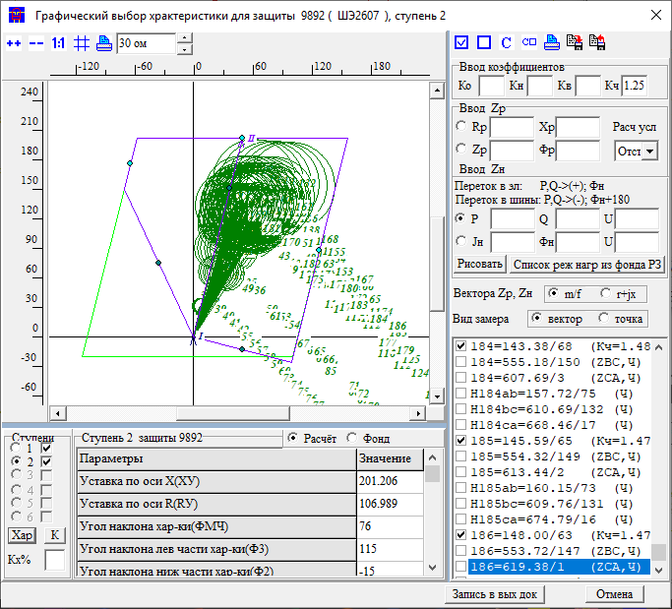 |  |  | Парт |  |  | 115 | 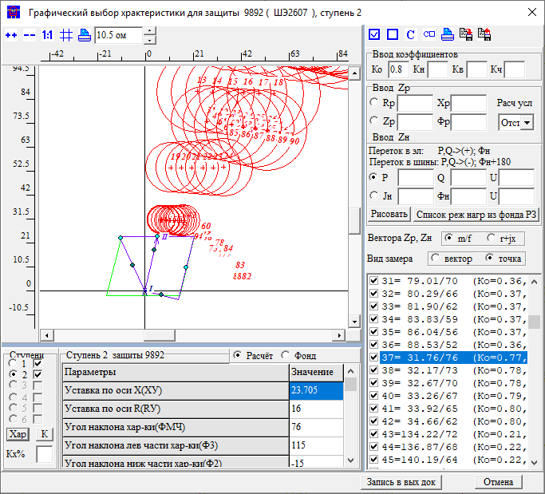 | Название | 2 | ст | R | 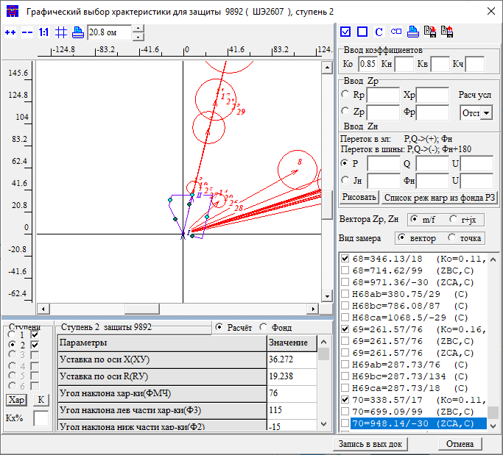 |  |  |  |  |  |  |  | Название | 2 | ст | R | 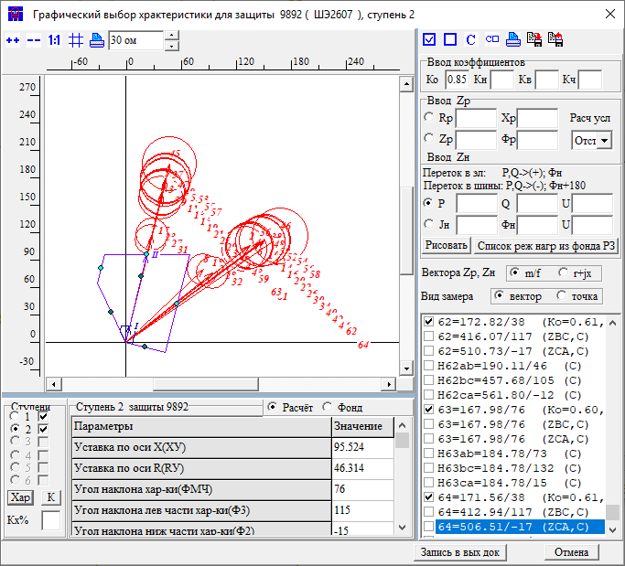 |  |  |  |  |  |  |  | Название | 3 | ст | X | 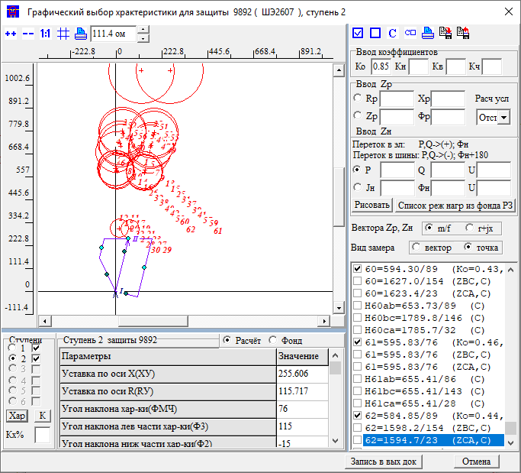  |  |  |  |  |  |  |  | Название | 4 | ст | X | 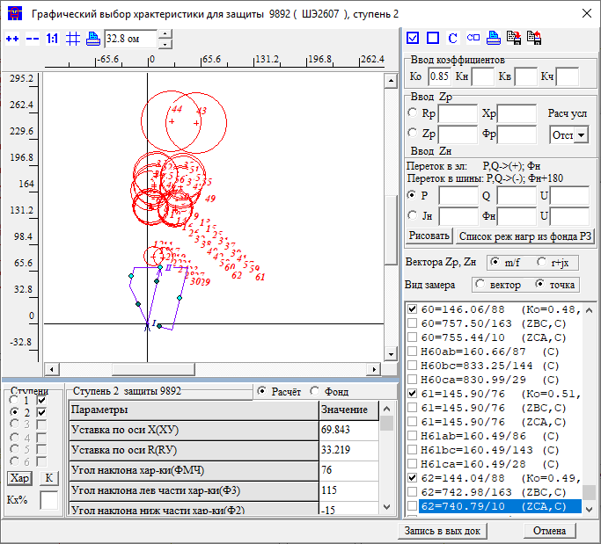 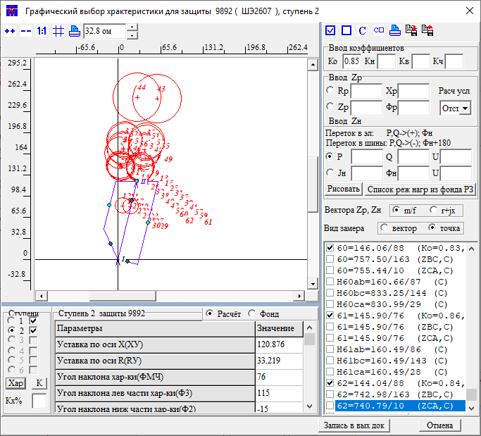
X |  | 44 |  |  |  |  |  | Приказ | ЗАЩИТА ЗАЩ=9892 ВИД_ЗАЩ=ДЗ СТУП=2 КОМПЛЕКТ=1 ЧУВС КЧ=1.25 НСМ 1 ВИД-КЗ АВ(0,1,2,3,4,5 0) УЗЕЛ-КЗ 115 *Отключения со стороны НАХОДКА-220-МИН ПОДРЕЖИМ 100 ПОДРЕЖИМ 101 100 /*ВЛ-500 ЧУГУЕВКА2-ЛОЗОВАЯ*/ ЭЛЕМЕНТ 931 /*ВЛ-500 ЧУГУЕВКА2-ЛОЗОВАЯ*/ ПОДРЕЖИМ 102 100 /*ВЛ 500 КВ ВАРЯГ-ЛОЗОВАЯ*/ ЭЛЕМЕНТ 936 /*ВЛ 500 КВ ВАРЯГ-ЛОЗОВАЯ*/ ПОДРЕЖИМ 103 100 /*ЛОЗОВАЯ АТ*/ ЭЛЕМЕНТ 922 /*ЛОЗОВАЯ АТ*/ *Отключения со стороны НАХОДКА-220-МИН ПОДРЕЖИМ 200 ПОДКЛ К-XXX ТИП=1 ПОДРЕЖИМ 201 200 /*ЛОЗОВАЯ 220 В-2 АТ-2*/ *ЭЛЕМЕНТ 921 /*ЛОЗОВАЯ 220 В-2 АТ-2*/ ПОДРЕЖИМ 202 200 /*ЛОЗОВАЯ 220 В-1 АТ-2*/ *ЭЛЕМЕНТ 925 /*ЛОЗОВАЯ 220 В-1 АТ-2*/ ПОДРЕЖИМ 203 200 /*ВЛ-220 ПАРТИЗАНСК-ЛОЗОВАЯ*/ ЭЛЕМЕНТ 920 /*ВЛ-220 ПАРТИЗАНСК-ЛОЗОВАЯ*/ ПОДРЕЖИМ 204 200 /*ВЛ-220 ЛОЗОВАЯ-ШИРОКАЯ*/ *ЭЛЕМЕНТ 330 /*ВЛ-220 ЛОЗОВАЯ-ШИРОКАЯ*/ ПОДРЕЖИМ 2001 201 202 ПОДРЕЖИМ 2002 201 203 ПОДРЕЖИМ 2003 201 204 ПОДРЕЖИМ 2004 202 203 ПОДРЕЖИМ 2005 202 204 ПОДРЕЖИМ 2006 203 204 *Отключения со стороны МИНЕРАЛ. 220-1 *ПОДРЕЖИМ 300 *ПОДКЛ К-XXX ТИП=1 *ПОДРЕЖИМ 301 300 /*МИНЕРАЛЬНАЯ СВ-220*/ *ЭЛЕМЕНТ 978 /*МИНЕРАЛЬНАЯ СВ-220*/ *Отключения со стороны НАХОДКА-220-МИН ПОДРЕЖИМ 400 ПОДКЛ К-XXX ТИП=1 ПОДРЕЖИМ 401 400 /*МИНЕРАЛЬНАЯ Т-1 63 МВА*/ ЭЛЕМЕНТ 1978 /*МИНЕРАЛЬНАЯ Т-1 63 МВА*/ ПОДРЕЖИМ 402 400 /*МИНЕРАЛЬНАЯ Т-2 63 МВА*/ ЭЛЕМЕНТ 1979 /*МИНЕРАЛЬНАЯ Т-2 63 МВА*/ ПОДРЕЖИМ 403 400 /*НАХОДКА АТ-4*/ ЭЛЕМЕНТ 995 /*НАХОДКА АТ-4*/ ПОДРЕЖИМ 404 400 /*КВЛ-220 ШИРОКАЯ-НАХОДКА*/ *ЭЛЕМЕНТ 990 /*КВЛ-220 ШИРОКАЯ-НАХОДКА*/ ПОДРЕЖИМ 405 400 /*НАХОДКА АТ-3*/ ЭЛЕМЕНТ 993 /*НАХОДКА АТ-3*/ ПОДРЕЖИМ 4001 401 402 ПОДРЕЖИМ 4002 401 403 ПОДРЕЖИМ 4003 401 404 ПОДРЕЖИМ 4004 401 405 ПОДРЕЖИМ 4005 402 403 ПОДРЕЖИМ 4006 402 404 ПОДРЕЖИМ 4007 402 405 ПОДРЕЖИМ 4008 403 404 ПОДРЕЖИМ 4009 403 405 ПОДРЕЖИМ 4010 404 405 |  |  |  |  |  | Приказ | ЗАЩИТА ЗАЩ=9892 ВИД_ЗАЩ=ДЗ СТУП=2 КОМПЛЕКТ=1 ОТСТ КН=0.8 НСМ 1 ВИД-КЗ АВ(0,1,2,3,4,5 0) УЗЕЛ-КЗ 115 *Отключения со стороны НАХОДКА-220-МИН ПОДРЕЖИМ 100 ПОДРЕЖИМ 101 100 /*ВЛ-500 ЧУГУЕВКА2-ЛОЗОВАЯ*/ ЭЛЕМЕНТ 931 /*ВЛ-500 ЧУГУЕВКА2-ЛОЗОВАЯ*/ ПОДРЕЖИМ 102 100 /*ВЛ 500 КВ ВАРЯГ-ЛОЗОВАЯ*/ ЭЛЕМЕНТ 936 /*ВЛ 500 КВ ВАРЯГ-ЛОЗОВАЯ*/ ПОДРЕЖИМ 103 100 /*ЛОЗОВАЯ АТ*/ ЭЛЕМЕНТ 922 /*ЛОЗОВАЯ АТ*/ *Отключения со стороны НАХОДКА-220-МИН ПОДРЕЖИМ 200 ПОДКЛ К-XXX ТИП=1 ПОДРЕЖИМ 201 200 /*ЛОЗОВАЯ 220 В-2 АТ-2*/ ЭЛЕМЕНТ 921 /*ЛОЗОВАЯ 220 В-2 АТ-2*/ ПОДРЕЖИМ 202 200 /*ЛОЗОВАЯ 220 В-1 АТ-2*/ ЭЛЕМЕНТ 925 /*ЛОЗОВАЯ 220 В-1 АТ-2*/ ПОДРЕЖИМ 203 200 /*ВЛ-220 ПАРТИЗАНСК-ЛОЗОВАЯ*/ *ЭЛЕМЕНТ 920 /*ВЛ-220 ПАРТИЗАНСК-ЛОЗОВАЯ*/ ПОДРЕЖИМ 204 200 /*ВЛ-220 ЛОЗОВАЯ-ШИРОКАЯ*/ ЭЛЕМЕНТ 330 /*ВЛ-220 ЛОЗОВАЯ-ШИРОКАЯ*/ ПОДРЕЖИМ 2001 201 202 ПОДРЕЖИМ 2002 201 203 ПОДРЕЖИМ 2003 201 204 ПОДРЕЖИМ 2004 202 203 ПОДРЕЖИМ 2005 202 204 ПОДРЕЖИМ 2006 203 204 *Отключения со стороны МИНЕРАЛ. 220-1 *ПОДРЕЖИМ 300 *ПОДКЛ К-XXX ТИП=1 *ПОДРЕЖИМ 301 300 /*МИНЕРАЛЬНАЯ СВ-220*/ *ЭЛЕМЕНТ 978 /*МИНЕРАЛЬНАЯ СВ-220*/ *Отключения со стороны НАХОДКА-220-МИН ПОДРЕЖИМ 400 ПОДКЛ К-XXX ТИП=1 ПОДРЕЖИМ 401 400 /*МИНЕРАЛЬНАЯ Т-1 63 МВА*/ ЭЛЕМЕНТ 1978 /*МИНЕРАЛЬНАЯ Т-1 63 МВА*/ ПОДРЕЖИМ 402 400 /*МИНЕРАЛЬНАЯ Т-2 63 МВА*/ ЭЛЕМЕНТ 1979 /*МИНЕРАЛЬНАЯ Т-2 63 МВА*/ ПОДРЕЖИМ 403 400 /*НАХОДКА АТ-4*/ ЭЛЕМЕНТ 995 /*НАХОДКА АТ-4*/ ПОДРЕЖИМ 404 400 /*КВЛ-220 ШИРОКАЯ-НАХОДКА*/ ЭЛЕМЕНТ 990 /*КВЛ-220 ШИРОКАЯ-НАХОДКА*/ ПОДРЕЖИМ 405 400 /*НАХОДКА АТ-3*/ ЭЛЕМЕНТ 993 /*НАХОДКА АТ-3*/ ПОДРЕЖИМ 4001 401 402 ПОДРЕЖИМ 4002 401 403 ПОДРЕЖИМ 4003 401 404 ПОДРЕЖИМ 4004 401 405 ПОДРЕЖИМ 4005 402 403 ПОДРЕЖИМ 4006 402 404 ПОДРЕЖИМ 4007 402 405 ПОДРЕЖИМ 4008 403 404 ПОДРЕЖИМ 4009 403 405 ПОДРЕЖИМ 4010 404 405 |  |  |  | Приказ | ЗАЩИТА ЗАЩ=9892 ВИД_ЗАЩ=ДЗ СТУП=2 КОМПЛЕКТ=1 СОГЛ КН=0.85 З-Б *КВЛ 220 НАХОДКА-МИНЕРАЛЬНАЯ ЗАЩ_Б ЗАЩ=9201 ВИД_ЗАЩ=ДЗ СТУП=2 КОМПЛЕКТ=1 НСМ 1 ВИД-КЗ AB *УЗ-КЗ_X 115 КАСКАД 115-915 УЗК=K УЗ-КЗ_R K *Отключения со стороны НАХОДКА-220-МИН ПОДРЕЖИМ 100 ПОДРЕЖИМ 101 100 /*ВЛ-500 ЧУГУЕВКА2-ЛОЗОВАЯ*/ ЭЛЕМЕНТ 931 /*ВЛ-500 ЧУГУЕВКА2-ЛОЗОВАЯ*/ ПОДРЕЖИМ 102 100 /*ВЛ 500 КВ ВАРЯГ-ЛОЗОВАЯ*/ ЭЛЕМЕНТ 936 /*ВЛ 500 КВ ВАРЯГ-ЛОЗОВАЯ*/ ПОДРЕЖИМ 103 100 /*ЛОЗОВАЯ АТ*/ ЭЛЕМЕНТ 922 /*ЛОЗОВАЯ АТ*/ *Отключения со стороны НАХОДКА-220-МИН ПОДРЕЖИМ 200 ПОДРЕЖИМ 201 200 /*ЛОЗОВАЯ 220 В-2 АТ-2*/ ЭЛЕМЕНТ 921 /*ЛОЗОВАЯ 220 В-2 АТ-2*/ ПОДРЕЖИМ 202 200 /*ЛОЗОВАЯ 220 В-1 АТ-2*/ ЭЛЕМЕНТ 925 /*ЛОЗОВАЯ 220 В-1 АТ-2*/ ПОДРЕЖИМ 203 200 /*ВЛ-220 ПАРТИЗАНСК-ЛОЗОВАЯ*/ *ЭЛЕМЕНТ 920 /*ВЛ-220 ПАРТИЗАНСК-ЛОЗОВАЯ*/ ПОДРЕЖИМ 204 200 /*ВЛ-220 ЛОЗОВАЯ-ШИРОКАЯ*/ ЭЛЕМЕНТ 330 /*ВЛ-220 ЛОЗОВАЯ-ШИРОКАЯ*/ ПОДРЕЖИМ 2001 201 202 ПОДРЕЖИМ 2002 201 203 ПОДРЕЖИМ 2003 201 204 ПОДРЕЖИМ 2004 202 203 ПОДРЕЖИМ 2005 202 204 ПОДРЕЖИМ 2006 203 204 *Отключения со стороны ПАРТИЗАНСКА ПОДРЕЖИМ 300 ПОДРЕЖИМ 301 300 /*МИНЕРАЛЬНАЯ СВ-220*/ ЭЛЕМЕНТ 114 /*ПАРТ АТ-2*/ ПОДРЕЖИМ 302 300 /*МИНЕРАЛЬНАЯ СВ-220*/ ЭЛЕМЕНТ 100 /*ПАРТ СВ*/ ПОДРЕЖИМ 303 300 /*МИНЕРАЛЬНАЯ СВ-220*/ ЭЛЕМЕНТ 448 /*ПАРТ-ЕКАТ*/ *Отключения со стороны НАХОДКА-220-МИН ПОДРЕЖИМ 400 ПОДРЕЖИМ 401 400 /*МИНЕРАЛЬНАЯ Т-1 63 МВА*/ ЭЛЕМЕНТ 1978 /*МИНЕРАЛЬНАЯ Т-1 63 МВА*/ ПОДРЕЖИМ 402 400 /*МИНЕРАЛЬНАЯ Т-2 63 МВА*/ ЭЛЕМЕНТ 1979 /*МИНЕРАЛЬНАЯ Т-2 63 МВА*/ ПОДРЕЖИМ 403 400 /*НАХОДКА АТ-4*/ ЭЛЕМЕНТ 995 /*НАХОДКА АТ-4*/ ПОДРЕЖИМ 404 400 /*КВЛ-220 ШИРОКАЯ-НАХОДКА*/ *ЭЛЕМЕНТ 990 /*КВЛ-220 ШИРОКАЯ-НАХОДКА*/ ПОДРЕЖИМ 405 400 /*НАХОДКА АТ-3*/ ЭЛЕМЕНТ 993 /*НАХОДКА АТ-3*/ ПОДРЕЖИМ 4001 401 402 ПОДРЕЖИМ 4002 401 403 ПОДРЕЖИМ 4003 401 404 ПОДРЕЖИМ 4004 401 405 ПОДРЕЖИМ 4005 402 403 ПОДРЕЖИМ 4006 402 4 |  |  |  |  |  |  |  |  |  |  | Приказ | ЗАЩИТА ЗАЩ=9892 ВИД_ЗАЩ=ДЗ СТУП=2 КОМПЛЕКТ=1 СОГЛ КН=0.85 З-Б *КВЛ 220 НАХОДКА-МИНЕРАЛЬНАЯ ЗАЩ_Б ЗАЩ=3301 ВИД_ЗАЩ=ДЗ СТУП=2 КОМПЛЕКТ=1 НСМ 1 ВИД-КЗ AB *ВЕЕР 330/921 *УЗ-КЗ_X 930 КАСКАД 367-981 УЗК=K УЗ-КЗ_R K ПОДРЕЖИМ 1 *Отключения со стороны НАХОДКА-220-МИН ПОДРЕЖИМ 100 1 ПОДРЕЖИМ 101 100 /*ВЛ-500 ЧУГУЕВКА2-ЛОЗОВАЯ*/ ЭЛЕМЕНТ 931 /*ВЛ-500 ЧУГУЕВКА2-ЛОЗОВАЯ*/ ПОДРЕЖИМ 102 100 /*ВЛ 500 КВ ВАРЯГ-ЛОЗОВАЯ*/ ЭЛЕМЕНТ 936 /*ВЛ 500 КВ ВАРЯГ-ЛОЗОВАЯ*/ ПОДРЕЖИМ 103 100 /*ЛОЗОВАЯ АТ*/ *ЭЛЕМЕНТ 922 /*ЛОЗОВАЯ АТ*/ *Отключения со стороны НАХОДКА-220-МИН ПОДРЕЖИМ 200 1 ПОДРЕЖИМ 201 200 /*ЛОЗОВАЯ 220 В-2 АТ-2*/ *ЭЛЕМЕНТ 921 /*ЛОЗОВАЯ 220 В-2 АТ-2*/ ПОДРЕЖИМ 202 200 /*ЛОЗОВАЯ 220 В-1 АТ-2*/ *ЭЛЕМЕНТ 925 /*ЛОЗОВАЯ 220 В-1 АТ-2*/ ПОДРЕЖИМ 203 200 /*ВЛ-220 ПАРТИЗАНСК-ЛОЗОВАЯ*/ ЭЛЕМЕНТ 920 /*ВЛ-220 ПАРТИЗАНСК-ЛОЗОВАЯ*/ ПОДРЕЖИМ 204 200 /*ВЛ-220 ЛОЗОВАЯ-ШИРОКАЯ*/ *ЭЛЕМЕНТ 330 /*ВЛ-220 ЛОЗОВАЯ-ШИРОКАЯ*/ ПОДРЕЖИМ 2001 201 202 ПОДРЕЖИМ 2002 201 203 ПОДРЕЖИМ 2003 201 204 ПОДРЕЖИМ 2004 202 203 ПОДРЕЖИМ 2005 202 204 ПОДРЕЖИМ 2006 203 204 *Отключения со стороны ПАРТИЗАНСКА *ПОДРЕЖИМ 300 1 *ПОДРЕЖИМ 301 300 /*МИНЕРАЛЬНАЯ СВ-220*/ *ЭЛЕМЕНТ 114 /*ПАРТ АТ-2*/ *ПОДРЕЖИМ 302 300 /*МИНЕРАЛЬНАЯ СВ-220*/ *ЭЛЕМЕНТ 100 /*ПАРТ СВ*/ *ПОДРЕЖИМ 303 300 /*МИНЕРАЛЬНАЯ СВ-220*/ *ЭЛЕМЕНТ 448 /*ПАРТ-ЕКАТ*/ *Отключения со стороны НАХОДКА-220-МИН ПОДРЕЖИМ 400 1 ПОДРЕЖИМ 401 400 /*МИНЕРАЛЬНАЯ Т-1 63 МВА*/ ЭЛЕМЕНТ 1978 /*МИНЕРАЛЬНАЯ Т-1 63 МВА*/ ПОДРЕЖИМ 402 400 /*МИНЕРАЛЬНАЯ Т-2 63 МВА*/ ЭЛЕМЕНТ 1979 /*МИНЕРАЛЬНАЯ Т-2 63 МВА*/ ПОДРЕЖИМ 403 400 /*НАХОДКА АТ-4*/ ЭЛЕМЕНТ 995 /*НАХОДКА АТ-4*/ ПОДРЕЖИМ 404 400 /*КВЛ-220 ШИРОКАЯ-НАХОДКА*/ *ЭЛЕМЕНТ 990 /*КВЛ-220 ШИРОКАЯ-НАХОДКА*/ ПОДРЕЖИМ 405 400 /*НАХОДКА АТ-3*/ ЭЛЕМЕНТ 993 /*НАХОДКА АТ-3*/ ПОДРЕЖИМ 4001 401 402 ПОДРЕЖИМ 4002 401 403 ПОДРЕЖИМ 4003 401 404 ПОД |  |  |  |  |  |  |  |  |  |  | Приказ | ЗАЩИТА ЗАЩ=9892 ВИД_ЗАЩ=ДЗ СТУП=2 КОМПЛЕКТ=1 СОГЛ КН=0.85 З-Б *КВЛ 220 НАХОДКА-МИНЕРАЛЬНАЯ ЗАЩ_Б ЗАЩ=9222 ВИД_ЗАЩ=ДЗ СТУП=3 КОМПЛЕКТ=1 НСМ 1 ВИД-КЗ AB УЗ-КЗ_X 930 *КАСКАД 930-922 УЗК=K *УЗ-КЗ_R K *Отключения со стороны НАХОДКА-220-МИН ПОДРЕЖИМ 100 ПОДРЕЖИМ 101 100 /*ВЛ-500 ЧУГУЕВКА2-ЛОЗОВАЯ*/ ЭЛЕМЕНТ 931 /*ВЛ-500 ЧУГУЕВКА2-ЛОЗОВАЯ*/ ПОДРЕЖИМ 102 100 /*ВЛ 500 КВ ВАРЯГ-ЛОЗОВАЯ*/ ЭЛЕМЕНТ 936 /*ВЛ 500 КВ ВАРЯГ-ЛОЗОВАЯ*/ ПОДРЕЖИМ 103 100 /*ЛОЗОВАЯ АТ*/ *ЭЛЕМЕНТ 922 /*ЛОЗОВАЯ АТ*/ *Отключения со стороны НАХОДКА-220-МИН ПОДРЕЖИМ 200 ПОДРЕЖИМ 201 200 /*ЛОЗОВАЯ 220 В-2 АТ-2*/ ЭЛЕМЕНТ 921 /*ЛОЗОВАЯ 220 В-2 АТ-2*/ ПОДРЕЖИМ 202 200 /*ЛОЗОВАЯ 220 В-1 АТ-2*/ *ЭЛЕМЕНТ 925 /*ЛОЗОВАЯ 220 В-1 АТ-2*/ ПОДРЕЖИМ 203 200 /*ВЛ-220 ПАРТИЗАНСК-ЛОЗОВАЯ*/ *ЭЛЕМЕНТ 920 /*ВЛ-220 ПАРТИЗАНСК-ЛОЗОВАЯ*/ ПОДРЕЖИМ 204 200 /*ВЛ-220 ЛОЗОВАЯ-ШИРОКАЯ*/ ЭЛЕМЕНТ 330 /*ВЛ-220 ЛОЗОВАЯ-ШИРОКАЯ*/ ПОДРЕЖИМ 2001 201 202 ПОДРЕЖИМ 2002 201 203 ПОДРЕЖИМ 2003 201 204 ПОДРЕЖИМ 2004 202 203 ПОДРЕЖИМ 2005 202 204 ПОДРЕЖИМ 2006 203 204 *Отключения со стороны ПАРТИЗАНСКА *ПОДРЕЖИМ 300 *ПОДРЕЖИМ 301 300 /*МИНЕРАЛЬНАЯ СВ-220*/ *ЭЛЕМЕНТ 114 /*ПАРТ АТ-2*/ *ПОДРЕЖИМ 302 300 /*МИНЕРАЛЬНАЯ СВ-220*/ *ЭЛЕМЕНТ 100 /*ПАРТ СВ*/ *ПОДРЕЖИМ 303 300 /*МИНЕРАЛЬНАЯ СВ-220*/ *ЭЛЕМЕНТ 448 /*ПАРТ-ЕКАТ*/ *Отключения со стороны НАХОДКА-220-МИН ПОДРЕЖИМ 400 ПОДРЕЖИМ 401 400 /*МИНЕРАЛЬНАЯ Т-1 63 МВА*/ ЭЛЕМЕНТ 1978 /*МИНЕРАЛЬНАЯ Т-1 63 МВА*/ ПОДРЕЖИМ 402 400 /*МИНЕРАЛЬНАЯ Т-2 63 МВА*/ ЭЛЕМЕНТ 1979 /*МИНЕРАЛЬНАЯ Т-2 63 МВА*/ ПОДРЕЖИМ 403 400 /*НАХОДКА АТ-4*/ ЭЛЕМЕНТ 995 /*НАХОДКА АТ-4*/ ПОДРЕЖИМ 404 400 /*КВЛ-220 ШИРОКАЯ-НАХОДКА*/ *ЭЛЕМЕНТ 990 /*КВЛ-220 ШИРОКАЯ-НАХОДКА*/ ПОДРЕЖИМ 405 400 /*НАХОДКА АТ-3*/ ЭЛЕМЕНТ 993 /*НАХОДКА АТ-3*/ ПОДРЕЖИМ 4001 401 402 ПОДРЕЖИМ 4002 401 403 ПОДРЕЖИМ 4003 401 404 ПОДРЕЖИМ 4004 401 405 ПОДРЕЖИМ 4005 402 403 ПОДРЕЖИМ 4006 402 4 |  |  |  |  |  |  |  |  |  |  | Приказ
R |  | 20 |  |  |  |  |  | Протокол |  |  |  |  |  |  | Протокол |  |  |  |  | Протокол |  |  |  |  |  |  |  |  |  |  |  | Протокол |  |  |  |  |  |  |  |  |  |  |  | Протокол |  |  |  |  |  |  |  |  |  |  |  | Протокол
t |  | 2.8 |  |  |  |  |  | Результат | X | 201 |  |  |  |  | Результат | X | 23.7 |  |  | Результат | X | 36.2 |  |  |  |  |  |  |  |  |  | Результат | X | 95 |  |  |  |  |  |  |  |  |  | Результат | X | 255 |  |  |  |  |  |  |  |  |  | Результат | X | 70
5ст | Было | Стало | Условия | 1) Ступень надежно чувствует КЗ на Козьмино (и во всей зоне ДР) в каскаде 2) Нагрузка где-то в космосе, можно о ней не думать 3) Согласовал по времени со всеми ступенями ДР |  |  |  |  | R | 106 |  |  |  |  |  | R | 16 |  |  |  | R | 19.2 |  |  |  |  |  |  |  |  |  |  | R | 46 |  |  |  |  |  |  |  |  |  |  | R |  |  |  |  |  |  |  |  |  |  |  | R
X |  | 371 |  |  |  |  |  |  | t | 0 |  |  |  |  |  | t | 0 |  |  |  | t | 0.6 |  |  |  |  |  |  |  |  |  |  | t | 1 |  |  |  |  |  |  |  |  |  |  | t | 4.6 |  |  |  |  |  |  |  |  |  |  | t | 1
R |  | 187 |  |  |  |  |  | Решение | X | 201 |  |  |  |  | Решение | X | 23.7 |  |  | Решение | X | 36.2 |  |  |  |  |  |  |  |  |  | Решение | X | 95 |  |  |  |  |  |  |  |  |  | Решение | X | 255 |  |  |  |  |  |  |  |  |  | Решение | X | 70
t |  | 5.6 | 5.3+0.3 |  |  |  |  |  | R | 106 |  |  |  |  |  | R | 16 |  |  |  | R | 19.2 |  |  |  |  |  |  |  |  |  |  | R | 46 |  |  |  |  |  |  |  |  |  |  | R | 0 |  |  |  |  |  |  |  |  |  |  | R | 0
Rн |  |  |  |  |  |  |  |  | t | 0 |  |  |  |  |  | t | 0 |  |  |  | t | 0.6 |  |  |  |  |  |  |  |  |  |  | t | 1 |  |  |  |  |  |  |  |  |  |  | t | 4.6 |  |  |  |  |  |  |  |  |  |  | t | 1
Фн

 |  |  |  |  |  |  |  | ДР Широкая |  |  | 366/5 | 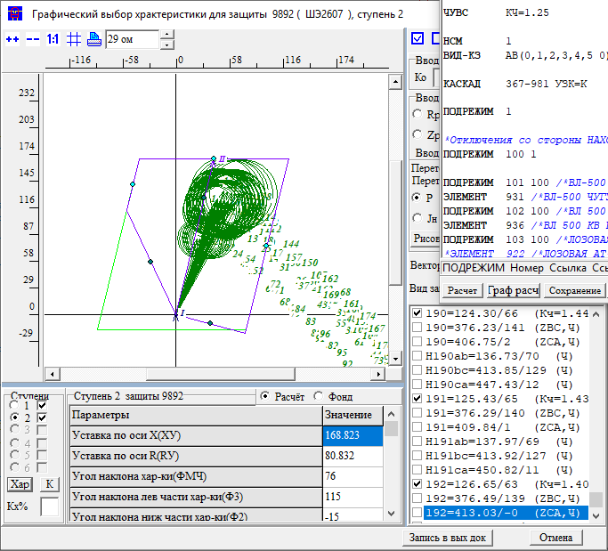 |  |  | Широкая |  |  | 366 | 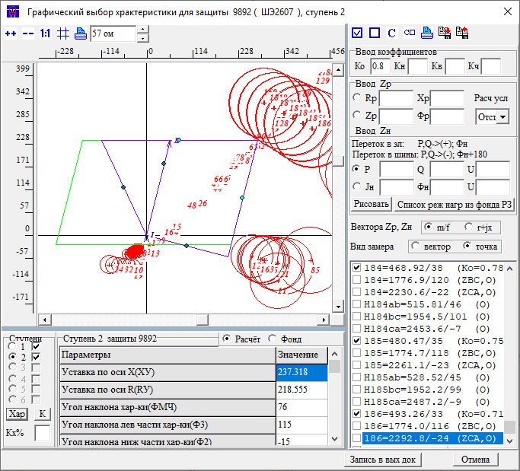 | Название | 3 | ст | Х | 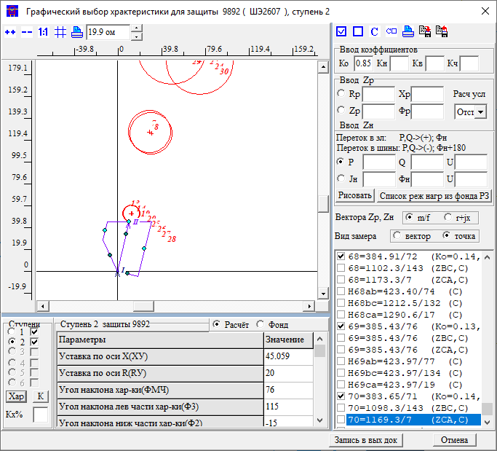 |  |  |  |  |  |  |  | Название | 3 | ст | Х | 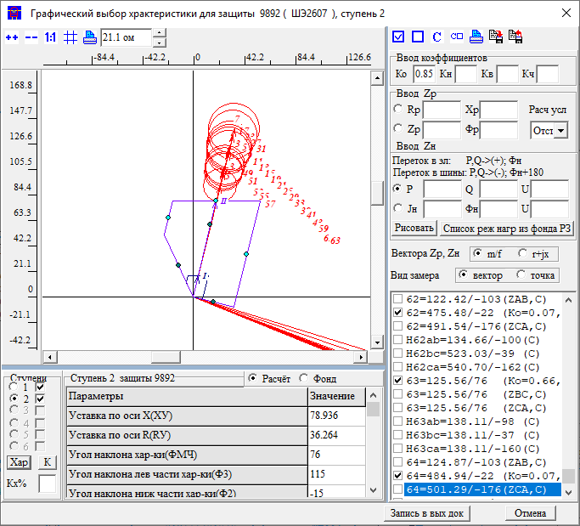 |  |  |  |  |  |  |  | Название | 3 | ст | R |  |  |  |  |  |  |  |  | Название | 4 | ст | R | 
 |  |  |  |  |  |  |  | Приказ | ЗАЩИТА ЗАЩ=9892 ВИД_ЗАЩ=ДЗ СТУП=2 КОМПЛЕКТ=1 ЧУВС КЧ=1.25 НСМ 1 ВИД-КЗ АВ(0,1,2,3,4,5 0) КАСКАД 367-981 УЗК=K ПОДРЕЖИМ 1 *Отключения со стороны НАХОДКА-220-МИН ПОДРЕЖИМ 100 1 ПОДРЕЖИМ 101 100 /*ВЛ-500 ЧУГУЕВКА2-ЛОЗОВАЯ*/ ЭЛЕМЕНТ 931 /*ВЛ-500 ЧУГУЕВКА2-ЛОЗОВАЯ*/ ПОДРЕЖИМ 102 100 /*ВЛ 500 КВ ВАРЯГ-ЛОЗОВАЯ*/ ЭЛЕМЕНТ 936 /*ВЛ 500 КВ ВАРЯГ-ЛОЗОВАЯ*/ ПОДРЕЖИМ 103 100 /*ЛОЗОВАЯ АТ*/ *ЭЛЕМЕНТ 922 /*ЛОЗОВАЯ АТ*/ *Отключения со стороны НАХОДКА-220-МИН ПОДРЕЖИМ 200 1 ПОДКЛ К-XXX ТИП=1 ПОДРЕЖИМ 201 200 /*ЛОЗОВАЯ 220 В-2 АТ-2*/ *ЭЛЕМЕНТ 921 /*ЛОЗОВАЯ 220 В-2 АТ-2*/ ПОДРЕЖИМ 202 200 /*ЛОЗОВАЯ 220 В-1 АТ-2*/ *ЭЛЕМЕНТ 925 /*ЛОЗОВАЯ 220 В-1 АТ-2*/ ПОДРЕЖИМ 203 200 /*ВЛ-220 ПАРТИЗАНСК-ЛОЗОВАЯ*/ ЭЛЕМЕНТ 920 /*ВЛ-220 ПАРТИЗАНСК-ЛОЗОВАЯ*/ ПОДРЕЖИМ 204 200 /*ВЛ-220 ЛОЗОВАЯ-ШИРОКАЯ*/ *ЭЛЕМЕНТ 330 /*ВЛ-220 ЛОЗОВАЯ-ШИРОКАЯ*/ ПОДРЕЖИМ 2001 201 202 ПОДРЕЖИМ 2002 201 203 ПОДРЕЖИМ 2003 201 204 ПОДРЕЖИМ 2004 202 203 ПОДРЕЖИМ 2005 202 204 ПОДРЕЖИМ 2006 203 204 *Отключения со стороны МИНЕРАЛ. 220-1 *ПОДРЕЖИМ 300 1 *ПОДКЛ К-XXX ТИП=1 *ПОДРЕЖИМ 301 300 /*МИНЕРАЛЬНАЯ СВ-220*/ *ЭЛЕМЕНТ 978 /*МИНЕРАЛЬНАЯ СВ-220*/ *Отключения со стороны НАХОДКА-220-МИН ПОДРЕЖИМ 400 1 ПОДРЕЖИМ 401 400 /*МИНЕРАЛЬНАЯ Т-1 63 МВА*/ ЭЛЕМЕНТ 1978 /*МИНЕРАЛЬНАЯ Т-1 63 МВА*/ ПОДРЕЖИМ 402 400 /*МИНЕРАЛЬНАЯ Т-2 63 МВА*/ ЭЛЕМЕНТ 1979 /*МИНЕРАЛЬНАЯ Т-2 63 МВА*/ ПОДРЕЖИМ 403 400 /*НАХОДКА АТ-4*/ ЭЛЕМЕНТ 995 /*НАХОДКА АТ-4*/ ПОДРЕЖИМ 404 400 /*КВЛ-220 ШИРОКАЯ-НАХОДКА*/ *ЭЛЕМЕНТ 990 /*КВЛ-220 ШИРОКАЯ-НАХОДКА*/ ПОДРЕЖИМ 405 400 /*НАХОДКА АТ-3*/ ЭЛЕМЕНТ 993 /*НАХОДКА АТ-3*/ ПОДРЕЖИМ 4001 401 402 ПОДРЕЖИМ 4002 401 403 ПОДРЕЖИМ 4003 401 404 ПОДРЕЖИМ 4004 401 405 ПОДРЕЖИМ 4005 402 403 ПОДРЕЖИМ 4006 402 404 ПОДРЕЖИМ 4007 402 405 ПОДРЕЖИМ 4008 403 404 ПОДРЕЖИМ 4009 403 405 ПОДРЕЖИМ 4010 404 405 |  |  |  |  |  | Приказ | ЗАЩИТА ЗАЩ=9892 ВИД_ЗАЩ=ДЗ СТУП=2 КОМПЛЕКТ=1 ОТСТ КН=0.8 НСМ 1 ВИД-КЗ АВ(0,1,2,3,4,5 0) УЗЕЛ-КЗ 366 *Отключения со стороны НАХОДКА-220-МИН ПОДРЕЖИМ 100 ПОДРЕЖИМ 101 100 /*ВЛ-500 ЧУГУЕВКА2-ЛОЗОВАЯ*/ ЭЛЕМЕНТ 931 /*ВЛ-500 ЧУГУЕВКА2-ЛОЗОВАЯ*/ ПОДРЕЖИМ 102 100 /*ВЛ 500 КВ ВАРЯГ-ЛОЗОВАЯ*/ ЭЛЕМЕНТ 936 /*ВЛ 500 КВ ВАРЯГ-ЛОЗОВАЯ*/ ПОДРЕЖИМ 103 100 /*ЛОЗОВАЯ АТ*/ ЭЛЕМЕНТ 922 /*ЛОЗОВАЯ АТ*/ *Отключения со стороны НАХОДКА-220-МИН ПОДРЕЖИМ 200 ПОДКЛ К-XXX ТИП=1 ПОДРЕЖИМ 201 200 /*ЛОЗОВАЯ 220 В-2 АТ-2*/ *ЭЛЕМЕНТ 921 /*ЛОЗОВАЯ 220 В-2 АТ-2*/ ПОДРЕЖИМ 202 200 /*ЛОЗОВАЯ 220 В-1 АТ-2*/ *ЭЛЕМЕНТ 925 /*ЛОЗОВАЯ 220 В-1 АТ-2*/ ПОДРЕЖИМ 203 200 /*ВЛ-220 ПАРТИЗАНСК-ЛОЗОВАЯ*/ ЭЛЕМЕНТ 920 /*ВЛ-220 ПАРТИЗАНСК-ЛОЗОВАЯ*/ ПОДРЕЖИМ 204 200 /*ВЛ-220 ЛОЗОВАЯ-ШИРОКАЯ*/ *ЭЛЕМЕНТ 330 /*ВЛ-220 ЛОЗОВАЯ-ШИРОКАЯ*/ ПОДРЕЖИМ 2001 201 202 ПОДРЕЖИМ 2002 201 203 ПОДРЕЖИМ 2003 201 204 ПОДРЕЖИМ 2004 202 203 ПОДРЕЖИМ 2005 202 204 ПОДРЕЖИМ 2006 203 204 *Отключения со стороны МИНЕРАЛ. 220-1 *ПОДРЕЖИМ 300 *ПОДКЛ К-XXX ТИП=1 *ПОДРЕЖИМ 301 300 /*МИНЕРАЛЬНАЯ СВ-220*/ *ЭЛЕМЕНТ 978 /*МИНЕРАЛЬНАЯ СВ-220*/ *Отключения со стороны НАХОДКА-220-МИН ПОДРЕЖИМ 400 ПОДКЛ К-XXX ТИП=1 ПОДРЕЖИМ 401 400 /*МИНЕРАЛЬНАЯ Т-1 63 МВА*/ ЭЛЕМЕНТ 1978 /*МИНЕРАЛЬНАЯ Т-1 63 МВА*/ ПОДРЕЖИМ 402 400 /*МИНЕРАЛЬНАЯ Т-2 63 МВА*/ ЭЛЕМЕНТ 1979 /*МИНЕРАЛЬНАЯ Т-2 63 МВА*/ ПОДРЕЖИМ 403 400 /*НАХОДКА АТ-4*/ ЭЛЕМЕНТ 995 /*НАХОДКА АТ-4*/ ПОДРЕЖИМ 404 400 /*КВЛ-220 ШИРОКАЯ-НАХОДКА*/ ЭЛЕМЕНТ 990 /*КВЛ-220 ШИРОКАЯ-НАХОДКА*/ ПОДРЕЖИМ 405 400 /*НАХОДКА АТ-3*/ ЭЛЕМЕНТ 993 /*НАХОДКА АТ-3*/ ПОДРЕЖИМ 4001 401 402 ПОДРЕЖИМ 4002 401 403 ПОДРЕЖИМ 4003 401 404 ПОДРЕЖИМ 4004 401 405 ПОДРЕЖИМ 4005 402 403 ПОДРЕЖИМ 4006 402 404 ПОДРЕЖИМ 4007 402 405 ПОДРЕЖИМ 4008 403 404 ПОДРЕЖИМ 4009 403 405 ПОДРЕЖИМ 4010 404 405 |  |  |  | Приказ | ЗАЩИТА ЗАЩ=9892 ВИД_ЗАЩ=ДЗ СТУП=2 КОМПЛЕКТ=1 СОГЛ КН=0.85 З-Б *КВЛ 220 НАХОДКА-МИНЕРАЛЬНАЯ ЗАЩ_Б ЗАЩ=9201 ВИД_ЗАЩ=ДЗ СТУП=3 КОМПЛЕКТ=1 НСМ 1 ВИД-КЗ AB УЗ-КЗ_X 115 *КАСКАД 115-915 УЗК=K *УЗ-КЗ_R K *Отключения со стороны НАХОДКА-220-МИН ПОДРЕЖИМ 100 ПОДРЕЖИМ 101 100 /*ВЛ-500 ЧУГУЕВКА2-ЛОЗОВАЯ*/ ЭЛЕМЕНТ 931 /*ВЛ-500 ЧУГУЕВКА2-ЛОЗОВАЯ*/ ПОДРЕЖИМ 102 100 /*ВЛ 500 КВ ВАРЯГ-ЛОЗОВАЯ*/ ЭЛЕМЕНТ 936 /*ВЛ 500 КВ ВАРЯГ-ЛОЗОВАЯ*/ ПОДРЕЖИМ 103 100 /*ЛОЗОВАЯ АТ*/ ЭЛЕМЕНТ 922 /*ЛОЗОВАЯ АТ*/ *Отключения со стороны НАХОДКА-220-МИН ПОДРЕЖИМ 200 ПОДРЕЖИМ 201 200 /*ЛОЗОВАЯ 220 В-2 АТ-2*/ ЭЛЕМЕНТ 921 /*ЛОЗОВАЯ 220 В-2 АТ-2*/ ПОДРЕЖИМ 202 200 /*ЛОЗОВАЯ 220 В-1 АТ-2*/ ЭЛЕМЕНТ 925 /*ЛОЗОВАЯ 220 В-1 АТ-2*/ ПОДРЕЖИМ 203 200 /*ВЛ-220 ПАРТИЗАНСК-ЛОЗОВАЯ*/ *ЭЛЕМЕНТ 920 /*ВЛ-220 ПАРТИЗАНСК-ЛОЗОВАЯ*/ ПОДРЕЖИМ 204 200 /*ВЛ-220 ЛОЗОВАЯ-ШИРОКАЯ*/ ЭЛЕМЕНТ 330 /*ВЛ-220 ЛОЗОВАЯ-ШИРОКАЯ*/ ПОДРЕЖИМ 2001 201 202 ПОДРЕЖИМ 2002 201 203 ПОДРЕЖИМ 2003 201 204 ПОДРЕЖИМ 2004 202 203 ПОДРЕЖИМ 2005 202 204 ПОДРЕЖИМ 2006 203 204 *Отключения со стороны ПАРТИЗАНСКА ПОДРЕЖИМ 300 ПОДРЕЖИМ 301 300 /*МИНЕРАЛЬНАЯ СВ-220*/ ЭЛЕМЕНТ 114 /*ПАРТ АТ-2*/ ПОДРЕЖИМ 302 300 /*МИНЕРАЛЬНАЯ СВ-220*/ ЭЛЕМЕНТ 100 /*ПАРТ СВ*/ ПОДРЕЖИМ 303 300 /*МИНЕРАЛЬНАЯ СВ-220*/ ЭЛЕМЕНТ 448 /*ПАРТ-ЕКАТ*/ *Отключения со стороны НАХОДКА-220-МИН ПОДРЕЖИМ 400 ПОДРЕЖИМ 401 400 /*МИНЕРАЛЬНАЯ Т-1 63 МВА*/ ЭЛЕМЕНТ 1978 /*МИНЕРАЛЬНАЯ Т-1 63 МВА*/ ПОДРЕЖИМ 402 400 /*МИНЕРАЛЬНАЯ Т-2 63 МВА*/ ЭЛЕМЕНТ 1979 /*МИНЕРАЛЬНАЯ Т-2 63 МВА*/ ПОДРЕЖИМ 403 400 /*НАХОДКА АТ-4*/ ЭЛЕМЕНТ 995 /*НАХОДКА АТ-4*/ ПОДРЕЖИМ 404 400 /*КВЛ-220 ШИРОКАЯ-НАХОДКА*/ *ЭЛЕМЕНТ 990 /*КВЛ-220 ШИРОКАЯ-НАХОДКА*/ ПОДРЕЖИМ 405 400 /*НАХОДКА АТ-3*/ ЭЛЕМЕНТ 993 /*НАХОДКА АТ-3*/ ПОДРЕЖИМ 4001 401 402 ПОДРЕЖИМ 4002 401 403 ПОДРЕЖИМ 4003 401 404 ПОДРЕЖИМ 4004 401 405 ПОДРЕЖИМ 4005 402 403 ПОДРЕЖИМ |  |  |  |  |  |  |  |  |  |  | Приказ | ЗАЩИТА ЗАЩ=9892 ВИД_ЗАЩ=ДЗ СТУП=2 КОМПЛЕКТ=1 СОГЛ КН=0.85 З-Б *КВЛ 220 НАХОДКА-МИНЕРАЛЬНАЯ ЗАЩ_Б ЗАЩ=3301 ВИД_ЗАЩ=ДЗ СТУП=3 КОМПЛЕКТ=1 НСМ 1 ВИД-КЗ AB *ВЕЕР 330/921 УЗ-КЗ_X 367 *КАСКАД 367-981 УЗК=K *УЗ-КЗ_R K ПОДРЕЖИМ 1 *ЭЛЕМЕНТ 990 *Отключения со стороны НАХОДКА-220-МИН ПОДРЕЖИМ 100 1 ПОДРЕЖИМ 101 100 /*ВЛ-500 ЧУГУЕВКА2-ЛОЗОВАЯ*/ ЭЛЕМЕНТ 931 /*ВЛ-500 ЧУГУЕВКА2-ЛОЗОВАЯ*/ ПОДРЕЖИМ 102 100 /*ВЛ 500 КВ ВАРЯГ-ЛОЗОВАЯ*/ ЭЛЕМЕНТ 936 /*ВЛ 500 КВ ВАРЯГ-ЛОЗОВАЯ*/ ПОДРЕЖИМ 103 100 /*ЛОЗОВАЯ АТ*/ *ЭЛЕМЕНТ 922 /*ЛОЗОВАЯ АТ*/ *Отключения со стороны НАХОДКА-220-МИН ПОДРЕЖИМ 200 1 ПОДРЕЖИМ 201 200 /*ЛОЗОВАЯ 220 В-2 АТ-2*/ *ЭЛЕМЕНТ 921 /*ЛОЗОВАЯ 220 В-2 АТ-2*/ ПОДРЕЖИМ 202 200 /*ЛОЗОВАЯ 220 В-1 АТ-2*/ *ЭЛЕМЕНТ 925 /*ЛОЗОВАЯ 220 В-1 АТ-2*/ ПОДРЕЖИМ 203 200 /*ВЛ-220 ПАРТИЗАНСК-ЛОЗОВАЯ*/ ЭЛЕМЕНТ 920 /*ВЛ-220 ПАРТИЗАНСК-ЛОЗОВАЯ*/ ПОДРЕЖИМ 204 200 /*ВЛ-220 ЛОЗОВАЯ-ШИРОКАЯ*/ *ЭЛЕМЕНТ 330 /*ВЛ-220 ЛОЗОВАЯ-ШИРОКАЯ*/ ПОДРЕЖИМ 2001 201 202 ПОДРЕЖИМ 2002 201 203 ПОДРЕЖИМ 2003 201 204 ПОДРЕЖИМ 2004 202 203 ПОДРЕЖИМ 2005 202 204 ПОДРЕЖИМ 2006 203 204 *Отключения со стороны ПАРТИЗАНСКА *ПОДРЕЖИМ 300 1 *ПОДРЕЖИМ 301 300 /*МИНЕРАЛЬНАЯ СВ-220*/ *ЭЛЕМЕНТ 114 /*ПАРТ АТ-2*/ *ПОДРЕЖИМ 302 300 /*МИНЕРАЛЬНАЯ СВ-220*/ *ЭЛЕМЕНТ 100 /*ПАРТ СВ*/ *ПОДРЕЖИМ 303 300 /*МИНЕРАЛЬНАЯ СВ-220*/ *ЭЛЕМЕНТ 448 /*ПАРТ-ЕКАТ*/ *Отключения со стороны НАХОДКА-220-МИН ПОДРЕЖИМ 400 1 ПОДРЕЖИМ 401 400 /*МИНЕРАЛЬНАЯ Т-1 63 МВА*/ ЭЛЕМЕНТ 1978 /*МИНЕРАЛЬНАЯ Т-1 63 МВА*/ ПОДРЕЖИМ 402 400 /*МИНЕРАЛЬНАЯ Т-2 63 МВА*/ ЭЛЕМЕНТ 1979 /*МИНЕРАЛЬНАЯ Т-2 63 МВА*/ ПОДРЕЖИМ 403 400 /*НАХОДКА АТ-4*/ ЭЛЕМЕНТ 995 /*НАХОДКА АТ-4*/ ПОДРЕЖИМ 404 400 /*КВЛ-220 ШИРОКАЯ-НАХОДКА*/ *ЭЛЕМЕНТ 990 /*КВЛ-220 ШИРОКАЯ-НАХОДКА*/ ПОДРЕЖИМ 405 400 /*НАХОДКА АТ-3*/ ЭЛЕМЕНТ 993 /*НАХОДКА АТ-3*/ ПОДРЕЖИМ 4001 401 402 ПОДРЕЖИМ 4002 401 403 ПОДРЕЖИМ 4003 |  |  |  |  |  |  |  |  |  |  | Приказ | ЗАЩИТА ЗАЩ=9892 ВИД_ЗАЩ=ДЗ СТУП=2 КОМПЛЕКТ=1 СОГЛ КН=0.85 З-Б *КВЛ 220 НАХОДКА-МИНЕРАЛЬНАЯ ЗАЩ_Б ЗАЩ=9222 ВИД_ЗАЩ=ДЗ СТУП=3 КОМПЛЕКТ=1 НСМ 1 ВИД-КЗ AB *УЗ-КЗ_X 930 КАСКАД 930-922 УЗК=K УЗ-КЗ_R K *Отключения со стороны НАХОДКА-220-МИН ПОДРЕЖИМ 100 ПОДРЕЖИМ 101 100 /*ВЛ-500 ЧУГУЕВКА2-ЛОЗОВАЯ*/ ЭЛЕМЕНТ 931 /*ВЛ-500 ЧУГУЕВКА2-ЛОЗОВАЯ*/ ПОДРЕЖИМ 102 100 /*ВЛ 500 КВ ВАРЯГ-ЛОЗОВАЯ*/ ЭЛЕМЕНТ 936 /*ВЛ 500 КВ ВАРЯГ-ЛОЗОВАЯ*/ ПОДРЕЖИМ 103 100 /*ЛОЗОВАЯ АТ*/ *ЭЛЕМЕНТ 922 /*ЛОЗОВАЯ АТ*/ *Отключения со стороны НАХОДКА-220-МИН ПОДРЕЖИМ 200 ПОДРЕЖИМ 201 200 /*ЛОЗОВАЯ 220 В-2 АТ-2*/ ЭЛЕМЕНТ 921 /*ЛОЗОВАЯ 220 В-2 АТ-2*/ ПОДРЕЖИМ 202 200 /*ЛОЗОВАЯ 220 В-1 АТ-2*/ *ЭЛЕМЕНТ 925 /*ЛОЗОВАЯ 220 В-1 АТ-2*/ ПОДРЕЖИМ 203 200 /*ВЛ-220 ПАРТИЗАНСК-ЛОЗОВАЯ*/ *ЭЛЕМЕНТ 920 /*ВЛ-220 ПАРТИЗАНСК-ЛОЗОВАЯ*/ ПОДРЕЖИМ 204 200 /*ВЛ-220 ЛОЗОВАЯ-ШИРОКАЯ*/ ЭЛЕМЕНТ 330 /*ВЛ-220 ЛОЗОВАЯ-ШИРОКАЯ*/ ПОДРЕЖИМ 2001 201 202 ПОДРЕЖИМ 2002 201 203 ПОДРЕЖИМ 2003 201 204 ПОДРЕЖИМ 2004 202 203 ПОДРЕЖИМ 2005 202 204 ПОДРЕЖИМ 2006 203 204 *Отключения со стороны ПАРТИЗАНСКА *ПОДРЕЖИМ 300 *ПОДРЕЖИМ 301 300 /*МИНЕРАЛЬНАЯ СВ-220*/ *ЭЛЕМЕНТ 114 /*ПАРТ АТ-2*/ *ПОДРЕЖИМ 302 300 /*МИНЕРАЛЬНАЯ СВ-220*/ *ЭЛЕМЕНТ 100 /*ПАРТ СВ*/ *ПОДРЕЖИМ 303 300 /*МИНЕРАЛЬНАЯ СВ-220*/ *ЭЛЕМЕНТ 448 /*ПАРТ-ЕКАТ*/ *Отключения со стороны НАХОДКА-220-МИН ПОДРЕЖИМ 400 ПОДРЕЖИМ 401 400 /*МИНЕРАЛЬНАЯ Т-1 63 МВА*/ ЭЛЕМЕНТ 1978 /*МИНЕРАЛЬНАЯ Т-1 63 МВА*/ ПОДРЕЖИМ 402 400 /*МИНЕРАЛЬНАЯ Т-2 63 МВА*/ ЭЛЕМЕНТ 1979 /*МИНЕРАЛЬНАЯ Т-2 63 МВА*/ ПОДРЕЖИМ 403 400 /*НАХОДКА АТ-4*/ ЭЛЕМЕНТ 995 /*НАХОДКА АТ-4*/ ПОДРЕЖИМ 404 400 /*КВЛ-220 ШИРОКАЯ-НАХОДКА*/ *ЭЛЕМЕНТ 990 /*КВЛ-220 ШИРОКАЯ-НАХОДКА*/ ПОДРЕЖИМ 405 400 /*НАХОДКА АТ-3*/ ЭЛЕМЕНТ 993 /*НАХОДКА АТ-3*/ ПОДРЕЖИМ 4001 401 402 ПОДРЕЖИМ 4002 401 403 ПОДРЕЖИМ 4003 401 404 ПОДРЕЖИМ 4004 401 405 ПОДРЕЖИМ 4005 402 403 ПОДРЕЖИМ 4006 402 4 |  |  |  |  |  |  |  |  |  |  | Приказ
 |  |  |  |  |  |  |  | Протокол |  |  |  |  |  |  | Протокол |  |  |  |  | Протокол |  |  |  |  |  |  |  |  |  |  |  | Протокол |  |  |  |  |  |  |  |  |  |  |  | Протокол |  |  |  |  |  |  |  |  |  |  |  | Протокол
 |  |  |  |  |  |  |  | Результат | X | 168 |  |  |  |  | Результат | X | 237 |  |  | Результат | X | 45 |  |  |  |  |  |  |  |  |  | Результат | X |  |  |  |  |  |  |  |  |  |  | Результат | X | 256 |  |  |  |  |  |  |  |  |  | Результат | X | 44.2
 |  |  |  |  |  |  |  |  | R | 80 |  |  |  |  |  | R | 218 |  |  |  | R |  |  |  |  |  |  |  |  |  |  |  | R |  |  |  |  |  |  |  |  |  |  |  | R | 256 |  |  |  |  |  |  |  |  |  |  | R | 28.6
 |  |  |  |  |  |  |  |  | t | 0 |  |  |  |  |  | t | 0 |  |  |  | t | 2.5 |  |  |  |  |  |  |  |  |  |  | t | 2.4 |  |  |  |  |  |  |  |  |  |  | t | 4.6 |  |  |  |  |  |  |  |  |  |  | t | 1
 |  |  |  |  |  |  |  | Решение | X | 168 |  |  |  |  | Решение | X | 237 |  |  | Решение | X | 45 |  |  |  |  |  |  |  |  |  | Решение | X | 0 |  |  |  |  |  |  |  |  |  | Решение | X | 256 |  |  |  |  |  |  |  |  |  | Решение | X | 44.2
 |  |  |  |  |  |  |  |  | R | 80 |  |  |  |  |  | R | 218 |  |  |  | R | 0 |  |  |  |  |  |  |  |  |  |  | R | 0 |  |  |  |  |  |  |  |  |  |  | R | 256 |  |  |  |  |  |  |  |  |  |  | R | 28.6
 |  |  |  |  |  |  |  |  | t | 0 |  |  |  |  |  | t | 0 |  |  |  | t | 2.5 |  |  |  |  |  |  |  |  |  |  | t | 2.4 |  |  |  |  |  |  |  |  |  |  | t | 4.6 |  |  |  |  |  |  |  |  |  |  | t | 1
 |  |  |  |  |  |  |  |  | Резервируем не во всех режимах из-за нагрузки

 |  |  |  |  |  |  |  | Лозовая 500 |  |  | 366/5 |  |  |  |  |  |  |  |  | Название | 3 | ст | R |  |  |  |  |  |  |  |  | Название | 3 | ст | R |  |  |  |  |  |  |  |  |  |  |  |  |  |  |  |  |  |  |  |  | Название | 5 | ст | X |  
 |  |  |  |  |  |  |  | Приказ | ЗАЩИТА ЗАЩ=9892 ВИД_ЗАЩ=ДЗ СТУП=2 КОМПЛЕКТ=1 ЧУВС КЧ=1.25 НСМ 1 ВИД-КЗ АВ(0,1,2,3,4,5 0) УЗЕЛ-КЗ 930 *Отключения со стороны НАХОДКА-220-МИН ПОДРЕЖИМ 100 ПОДРЕЖИМ 101 100 /*ВЛ-500 ЧУГУЕВКА2-ЛОЗОВАЯ*/ ЭЛЕМЕНТ 931 /*ВЛ-500 ЧУГУЕВКА2-ЛОЗОВАЯ*/ ПОДРЕЖИМ 102 100 /*ВЛ 500 КВ ВАРЯГ-ЛОЗОВАЯ*/ ЭЛЕМЕНТ 936 /*ВЛ 500 КВ ВАРЯГ-ЛОЗОВАЯ*/ ПОДРЕЖИМ 103 100 /*ЛОЗОВАЯ АТ*/ *ЭЛЕМЕНТ 922 /*ЛОЗОВАЯ АТ*/ *Отключения со стороны НАХОДКА-220-МИН ПОДРЕЖИМ 200 ПОДКЛ К-XXX ТИП=1 ПОДРЕЖИМ 201 200 /*ЛОЗОВАЯ 220 В-2 АТ-2*/ ЭЛЕМЕНТ 921 /*ЛОЗОВАЯ 220 В-2 АТ-2*/ ПОДРЕЖИМ 202 200 /*ЛОЗОВАЯ 220 В-1 АТ-2*/ *ЭЛЕМЕНТ 925 /*ЛОЗОВАЯ 220 В-1 АТ-2*/ ПОДРЕЖИМ 203 200 /*ВЛ-220 ПАРТИЗАНСК-ЛОЗОВАЯ*/ ЭЛЕМЕНТ 920 /*ВЛ-220 ПАРТИЗАНСК-ЛОЗОВАЯ*/ ПОДРЕЖИМ 204 200 /*ВЛ-220 ЛОЗОВАЯ-ШИРОКАЯ*/ ЭЛЕМЕНТ 330 /*ВЛ-220 ЛОЗОВАЯ-ШИРОКАЯ*/ ПОДРЕЖИМ 2001 201 202 ПОДРЕЖИМ 2002 201 203 ПОДРЕЖИМ 2003 201 204 ПОДРЕЖИМ 2004 202 203 ПОДРЕЖИМ 2005 202 204 ПОДРЕЖИМ 2006 203 204 *Отключения со стороны МИНЕРАЛ. 220-1 *ПОДРЕЖИМ 300 *ПОДКЛ К-XXX ТИП=1 *ПОДРЕЖИМ 301 300 /*МИНЕРАЛЬНАЯ СВ-220*/ *ЭЛЕМЕНТ 978 /*МИНЕРАЛЬНАЯ СВ-220*/ *Отключения со стороны НАХОДКА-220-МИН ПОДРЕЖИМ 400 ПОДКЛ К-XXX ТИП=1 ПОДРЕЖИМ 401 400 /*МИНЕРАЛЬНАЯ Т-1 63 МВА*/ ЭЛЕМЕНТ 1978 /*МИНЕРАЛЬНАЯ Т-1 63 МВА*/ ПОДРЕЖИМ 402 400 /*МИНЕРАЛЬНАЯ Т-2 63 МВА*/ ЭЛЕМЕНТ 1979 /*МИНЕРАЛЬНАЯ Т-2 63 МВА*/ ПОДРЕЖИМ 403 400 /*НАХОДКА АТ-4*/ ЭЛЕМЕНТ 995 /*НАХОДКА АТ-4*/ ПОДРЕЖИМ 404 400 /*КВЛ-220 ШИРОКАЯ-НАХОДКА*/ ЭЛЕМЕНТ 990 /*КВЛ-220 ШИРОКАЯ-НАХОДКА*/ ПОДРЕЖИМ 405 400 /*НАХОДКА АТ-3*/ ЭЛЕМЕНТ 993 /*НАХОДКА АТ-3*/ ПОДРЕЖИМ 4001 401 402 ПОДРЕЖИМ 4002 401 403 ПОДРЕЖИМ 4003 401 404 ПОДРЕЖИМ 4004 401 405 ПОДРЕЖИМ 4005 402 403 ПОДРЕЖИМ 4006 402 404 ПОДРЕЖИМ 4007 402 405 ПОДРЕЖИМ 4008 403 404 ПОДРЕЖИМ 4009 403 405 ПОДРЕЖИМ 4010 404 405 |  |  |  |  |  |  |  |  |  |  | Приказ | ЗАЩИТА ЗАЩ=9892 ВИД_ЗАЩ=ДЗ СТУП=2 КОМПЛЕКТ=1 СОГЛ КН=0.85 З-Б *КВЛ 220 НАХОДКА-МИНЕРАЛЬНАЯ ЗАЩ_Б ЗАЩ=9201 ВИД_ЗАЩ=ДЗ СТУП=3 КОМПЛЕКТ=1 НСМ 1 ВИД-КЗ AB *УЗ-КЗ_X 115 КАСКАД 115-915 УЗК=K УЗ-КЗ_R K *Отключения со стороны НАХОДКА-220-МИН ПОДРЕЖИМ 100 ПОДРЕЖИМ 101 100 /*ВЛ-500 ЧУГУЕВКА2-ЛОЗОВАЯ*/ ЭЛЕМЕНТ 931 /*ВЛ-500 ЧУГУЕВКА2-ЛОЗОВАЯ*/ ПОДРЕЖИМ 102 100 /*ВЛ 500 КВ ВАРЯГ-ЛОЗОВАЯ*/ ЭЛЕМЕНТ 936 /*ВЛ 500 КВ ВАРЯГ-ЛОЗОВАЯ*/ ПОДРЕЖИМ 103 100 /*ЛОЗОВАЯ АТ*/ ЭЛЕМЕНТ 922 /*ЛОЗОВАЯ АТ*/ *Отключения со стороны НАХОДКА-220-МИН ПОДРЕЖИМ 200 ПОДРЕЖИМ 201 200 /*ЛОЗОВАЯ 220 В-2 АТ-2*/ ЭЛЕМЕНТ 921 /*ЛОЗОВАЯ 220 В-2 АТ-2*/ ПОДРЕЖИМ 202 200 /*ЛОЗОВАЯ 220 В-1 АТ-2*/ ЭЛЕМЕНТ 925 /*ЛОЗОВАЯ 220 В-1 АТ-2*/ ПОДРЕЖИМ 203 200 /*ВЛ-220 ПАРТИЗАНСК-ЛОЗОВАЯ*/ *ЭЛЕМЕНТ 920 /*ВЛ-220 ПАРТИЗАНСК-ЛОЗОВАЯ*/ ПОДРЕЖИМ 204 200 /*ВЛ-220 ЛОЗОВАЯ-ШИРОКАЯ*/ ЭЛЕМЕНТ 330 /*ВЛ-220 ЛОЗОВАЯ-ШИРОКАЯ*/ ПОДРЕЖИМ 2001 201 202 ПОДРЕЖИМ 2002 201 203 ПОДРЕЖИМ 2003 201 204 ПОДРЕЖИМ 2004 202 203 ПОДРЕЖИМ 2005 202 204 ПОДРЕЖИМ 2006 203 204 *Отключения со стороны ПАРТИЗАНСКА ПОДРЕЖИМ 300 ПОДРЕЖИМ 301 300 /*МИНЕРАЛЬНАЯ СВ-220*/ ЭЛЕМЕНТ 114 /*ПАРТ АТ-2*/ ПОДРЕЖИМ 302 300 /*МИНЕРАЛЬНАЯ СВ-220*/ ЭЛЕМЕНТ 100 /*ПАРТ СВ*/ ПОДРЕЖИМ 303 300 /*МИНЕРАЛЬНАЯ СВ-220*/ ЭЛЕМЕНТ 448 /*ПАРТ-ЕКАТ*/ *Отключения со стороны НАХОДКА-220-МИН ПОДРЕЖИМ 400 ПОДРЕЖИМ 401 400 /*МИНЕРАЛЬНАЯ Т-1 63 МВА*/ ЭЛЕМЕНТ 1978 /*МИНЕРАЛЬНАЯ Т-1 63 МВА*/ ПОДРЕЖИМ 402 400 /*МИНЕРАЛЬНАЯ Т-2 63 МВА*/ ЭЛЕМЕНТ 1979 /*МИНЕРАЛЬНАЯ Т-2 63 МВА*/ ПОДРЕЖИМ 403 400 /*НАХОДКА АТ-4*/ ЭЛЕМЕНТ 995 /*НАХОДКА АТ-4*/ ПОДРЕЖИМ 404 400 /*КВЛ-220 ШИРОКАЯ-НАХОДКА*/ *ЭЛЕМЕНТ 990 /*КВЛ-220 ШИРОКАЯ-НАХОДКА*/ ПОДРЕЖИМ 405 400 /*НАХОДКА АТ-3*/ ЭЛЕМЕНТ 993 /*НАХОДКА АТ-3*/ ПОДРЕЖИМ 4001 401 402 ПОДРЕЖИМ 4002 401 403 ПОДРЕЖИМ 4003 401 404 ПОДРЕЖИМ 4004 401 405 ПОДРЕЖИМ 4005 402 403 ПОДРЕЖИМ 4006 402 4 |  |  |  |  |  |  |  |  |  |  | Приказ |  |  |  |  |  |  |  |  |  |  |  |  |  |  |  |  |  |  |  |  |  |  |  | Приказ
 |  |  |  |  |  |  |  | Протокол |  |  |  |  |  |  |  |  |  |  |  | Протокол |  |  |  |  |  |  |  |  |  |  |  | Протокол |  |  |  |  |  |  |  |  |  |  |  |  |  |  |  |  |  |  |  |  |  |  |  | Протокол
 |  |  |  |  |  |  |  | Результат | X | 179 |  |  |  |  |  |  |  |  |  | Результат | X | 44.1 |  |  |  |  |  |  |  |  |  | Результат | X | 139 |  |  |  |  |  |  |  |  |  |  |  |  |  |  |  |  |  |  |  |  |  | Результат | X | 229
 |  |  |  |  |  |  |  |  | R | 55 |  |  |  |  |  |  |  |  |  |  | R | 20 |  |  |  |  |  |  |  |  |  |  | R | 56 |  |  |  |  |  |  |  |  |  |  |  |  |  |  |  |  |  |  |  |  |  |  | R
 |  |  |  |  |  |  |  |  | t | 0 |  |  |  |  |  |  |  |  |  |  | t | 2.5 |  |  |  |  |  |  |  |  |  |  | t | 2.4 |  |  |  |  |  |  |  |  |  |  |  |  |  |  |  |  |  |  |  |  |  |  | t | 4.3
 |  |  |  |  |  |  |  | Решение | X | 179 |  |  |  |  |  |  |  |  |  | Решение | X | 44.1 |  |  |  |  |  |  |  |  |  | Решение | X | 139 |  |  |  |  |  |  |  |  |  |  |  |  |  |  |  |  |  |  |  |  |  | Решение | X | 229
 |  |  |  |  |  |  |  |  | R | 55 |  |  |  |  |  |  |  |  |  |  | R | 20 |  |  |  |  |  |  |  |  |  |  | R | 56 |  |  |  |  |  |  |  |  |  |  |  |  |  |  |  |  |  |  |  |  |  |  | R | 0
 |  |  |  |  |  |  |  |  | t | 0 |  |  |  |  |  |  |  |  |  |  | t | 2.5 |  |  |  |  |  |  |  |  |  |  | t | 2.4 |  |  |  |  |  |  |  |  |  |  |  |  |  |  |  |  |  |  |  |  |  |  | t | 4.3

 |  |  |  |  |  |  |  |  |  |  |  |  |  |  |  |  |  |  |  | Название | 4 | ст | Х |  |  |  |  |  |  |  |  | Название | 4 | ст | Х |  |  |  |  |  |  |  |  |  |  |  |  |  |  |  |  |  |  |  |  | Название | 5 | ст | R | 
 |  |  |  |  |  |  |  |  |  |  |  |  |  |  |  |  |  |  |  | Приказ | ЗАЩИТА ЗАЩ=9892 ВИД_ЗАЩ=ДЗ СТУП=2 КОМПЛЕКТ=1 СОГЛ КН=0.85 З-Б *КВЛ 220 НАХОДКА-МИНЕРАЛЬНАЯ ЗАЩ_Б ЗАЩ=9201 ВИД_ЗАЩ=ДЗ СТУП=4 КОМПЛЕКТ=1 НСМ 1 ВИД-КЗ AB УЗ-КЗ_X 115 *КАСКАД 115-915 УЗК=K *УЗ-КЗ_R K *Отключения со стороны НАХОДКА-220-МИН ПОДРЕЖИМ 100 ПОДРЕЖИМ 101 100 /*ВЛ-500 ЧУГУЕВКА2-ЛОЗОВАЯ*/ ЭЛЕМЕНТ 931 /*ВЛ-500 ЧУГУЕВКА2-ЛОЗОВАЯ*/ ПОДРЕЖИМ 102 100 /*ВЛ 500 КВ ВАРЯГ-ЛОЗОВАЯ*/ ЭЛЕМЕНТ 936 /*ВЛ 500 КВ ВАРЯГ-ЛОЗОВАЯ*/ ПОДРЕЖИМ 103 100 /*ЛОЗОВАЯ АТ*/ ЭЛЕМЕНТ 922 /*ЛОЗОВАЯ АТ*/ *Отключения со стороны НАХОДКА-220-МИН ПОДРЕЖИМ 200 ПОДРЕЖИМ 201 200 /*ЛОЗОВАЯ 220 В-2 АТ-2*/ ЭЛЕМЕНТ 921 /*ЛОЗОВАЯ 220 В-2 АТ-2*/ ПОДРЕЖИМ 202 200 /*ЛОЗОВАЯ 220 В-1 АТ-2*/ ЭЛЕМЕНТ 925 /*ЛОЗОВАЯ 220 В-1 АТ-2*/ ПОДРЕЖИМ 203 200 /*ВЛ-220 ПАРТИЗАНСК-ЛОЗОВАЯ*/ *ЭЛЕМЕНТ 920 /*ВЛ-220 ПАРТИЗАНСК-ЛОЗОВАЯ*/ ПОДРЕЖИМ 204 200 /*ВЛ-220 ЛОЗОВАЯ-ШИРОКАЯ*/ ЭЛЕМЕНТ 330 /*ВЛ-220 ЛОЗОВАЯ-ШИРОКАЯ*/ ПОДРЕЖИМ 2001 201 202 ПОДРЕЖИМ 2002 201 203 ПОДРЕЖИМ 2003 201 204 ПОДРЕЖИМ 2004 202 203 ПОДРЕЖИМ 2005 202 204 ПОДРЕЖИМ 2006 203 204 *Отключения со стороны ПАРТИЗАНСКА ПОДРЕЖИМ 300 ПОДРЕЖИМ 301 300 /*МИНЕРАЛЬНАЯ СВ-220*/ ЭЛЕМЕНТ 114 /*ПАРТ АТ-2*/ ПОДРЕЖИМ 302 300 /*МИНЕРАЛЬНАЯ СВ-220*/ ЭЛЕМЕНТ 100 /*ПАРТ СВ*/ ПОДРЕЖИМ 303 300 /*МИНЕРАЛЬНАЯ СВ-220*/ ЭЛЕМЕНТ 448 /*ПАРТ-ЕКАТ*/ *Отключения со стороны НАХОДКА-220-МИН ПОДРЕЖИМ 400 ПОДРЕЖИМ 401 400 /*МИНЕРАЛЬНАЯ Т-1 63 МВА*/ ЭЛЕМЕНТ 1978 /*МИНЕРАЛЬНАЯ Т-1 63 МВА*/ ПОДРЕЖИМ 402 400 /*МИНЕРАЛЬНАЯ Т-2 63 МВА*/ ЭЛЕМЕНТ 1979 /*МИНЕРАЛЬНАЯ Т-2 63 МВА*/ ПОДРЕЖИМ 403 400 /*НАХОДКА АТ-4*/ ЭЛЕМЕНТ 995 /*НАХОДКА АТ-4*/ ПОДРЕЖИМ 404 400 /*КВЛ-220 ШИРОКАЯ-НАХОДКА*/ *ЭЛЕМЕНТ 990 /*КВЛ-220 ШИРОКАЯ-НАХОДКА*/ ПОДРЕЖИМ 405 400 /*НАХОДКА АТ-3*/ ЭЛЕМЕНТ 993 /*НАХОДКА АТ-3*/ ПОДРЕЖИМ 4001 401 402 ПОДРЕЖИМ 4002 401 403 ПОДРЕЖИМ 4003 401 404 ПОДРЕЖИМ 4004 401 405 ПОДРЕЖИМ 4005 402 403 ПОДРЕЖИМ |  |  |  |  |  |  |  |  |  |  | Приказ |  |  |  |  |  |  |  |  |  |  |  |  |  |  |  |  |  |  |  |  |  |  |  | Приказ
 |  |  |  |  |  |  |  |  |  |  |  |  |  |  |  |  |  |  |  | Протокол |  |  |  |  |  |  |  |  |  |  |  | Протокол |  |  |  |  |  |  |  |  |  |  |  |  |  |  |  |  |  |  |  |  |  |  |  | Протокол
 |  |  |  |  |  |  |  |  |  |  |  |  |  |  |  |  |  |  |  | Результат | X | 179 |  |  |  |  |  |  |  |  |  | Результат | X | 416 |  |  |  |  |  |  |  |  |  |  |  |  |  |  |  |  |  |  |  |  |  | Результат | X | 229
 |  |  |  |  |  |  |  |  |  |  |  |  |  |  |  |  |  |  |  |  | R |  |  |  |  |  |  |  |  |  |  |  | R | 236 |  |  |  |  |  |  |  |  |  |  |  |  |  |  |  |  |  |  |  |  |  |  | R | 46.6
 |  |  |  |  |  |  |  |  |  |  |  |  |  |  |  |  |  |  |  |  | t | 5.3 |  |  |  |  |  |  |  |  |  |  | t | 4.4 |  |  |  |  |  |  |  |  |  |  |  |  |  |  |  |  |  |  |  |  |  |  | t | 4.3
 | Согласование с линией Партизанск-Лозовая |  | Отстройка |  | Согласование с линией Партизанск-Лозовая |  | Уствки |  | Чувств БР |  | ДР Козьмино |  | ДР Парт |  | ДР Широкая |  | Лозовая 500 |  | Согласование с АТ ПС Лозовая 220 |  | Согласование с АТ ПС Лозовая 500 |  | Согласование с линией Лозовая-Широкая
0.3 | 0 | 0 | 23.7 | 0.3 | 0 | 0 | 17.2 | 0 | 30.3 | 0 | 371 | 0 | 201 | 0 | 168 | 0 | 179 | 0.4 | 0 | 0.6 | 0 | 0.3 | 0
0.3 | 24 | 5 | 23.7 | 0.3 | 24 | 0.3 | 23.7 | 5 | 30.3 | 5 | 371 | 5 | 201 | 5 | 168 | 5 | 179 | 0.4 | 0 | 0.6 | 54 | 0.3 | 56.8
0.9 | 24 |  |  | 0.9 | 24 | 1.3 | 30.3 |  |  |  |  |  |  |  |  |  |  | 1.3 | 0 | 1.3 | 54 | 1.3 | 56.8
0.9 | 36.2 |  |  | 0.9 | 36.5 | 2.8 | 44 |  |  |  |  |  |  |  |  |  |  | 1.3 | 58.2 | 1.3 | 70 | 1.3 | 78.9
2.8 | 36.2 |  |  | 2.8 | 36.5 | 5.6 | 371 |  |  |  |  |  |  |  |  |  |  | 4.9 | 58.2 | 4.6 | 70 | 2.7 | 78.9
2.8 | 44.1 |  |  | 2.8 | 45 |  |  |  |  |  |  |  |  |  |  |  |  | 4.9 | 255 | 4.6 | 229 | 2.7 | 78.9
5.6 | 44.1 |  |  | 5.6 | 45 |  |  |  |  |  |  |  |  |  |  |  |  | 4.9 | 255 | 4.6 | 229 | 4.7 | 78.9
5.6 | 180 |  |  | 5.6 | 179 |  |  |  |  |  |  |  |  |  |  |  |  | 4.9 | 255 | 4.6 | 229 | 4.7 | 416
5.6 | 180 |  |  | 5.6 | 179 |  |  |  |  |  |  |  |  |  |  |  |  | 4.9 | 255 | 4.6 | 229 | 4.7 | 416
5.6 | 180 |  |  | 5.6 | 179 |  |  |  |  |  |  |  |  |  |  |  |  | 4.9 | 255 | 4.6 | 229 | 4.7 | 416
5.6 | 180 |  |  | 5.6 | 179 |  |  |  |  |  |  |  |  |  |  |  |  | 5 | 255 | 5 | 229 | 5 | 416
 |  |  |  |  |  |  |  |  |  |  |  |  |  |  |  |  |  |  |  | Решение | X | 179 |  |  |  |  |  |  |  |  |  | Решение | X | 416 |  |  |  |  |  |  |  |  |  |  |  |  |  |  |  |  |  |  |  |  |  | Решение | X | 229
 |  |  |  |  |  |  |  |  |  |  |  |  |  |  |  |  |  |  |  |  | R | 0 |  |  |  |  |  |  |  |  |  |  | R | 236 |  |  |  |  |  |  |  |  |  |  |  |  |  |  |  |  |  |  |  |  |  |  | R | 46.6
 |  |  |  |  |  |  |  |  |  |  |  |  |  |  |  |  |  |  |  |  | t | 5.3 |  |  |  |  |  |  |  |  |  |  | t | 4.4 |  |  |  |  |  |  |  |  |  |  |  |  |  |  |  |  |  |  |  |  |  |  | t | 4.3

 |  |  |  |  |  |  |  |  |  |  |  |  |  |  |  |  |  |  |  | Название | 4 | ст | R |  |  |  |  |  |  |  |  | Название | 4 | ст | R | 
 |  |  |  |  |  |  |  |  |  |  |  |  |  |  |  |  |  |  |  | Приказ | ЗАЩИТА ЗАЩ=9891 ВИД_ЗАЩ=ДЗ СТУП=4 КОМПЛЕКТ=1 СОГЛ КН=0.85 З-Б *КВЛ-220 ШИРОКАЯ-НАХОДКА ЗАЩ_Б ЗАЩ=9921 ВИД_ЗАЩ=ДЗ СТУП=4 КОМПЛЕКТ=1 НСМ 1 ВИД-КЗ AB *УЗ-КЗ_X 9734Ш КАСКАД 9734Ш-992 УЗК=K УЗ-КЗ_R K *Отключения со стороны НАХОДКА-220-МИН ПОДРЕЖИМ 100 ОТКЛ 0 1979Н-2180 ОТКЛ 0 2178-1978Н ПОДРЕЖИМ 101 100 /*ВЛ-500 ЧУГУЕВКА2-ЛОЗОВАЯ*/ ЭЛЕМЕНТ 931 /*ВЛ-500 ЧУГУЕВКА2-ЛОЗОВАЯ*/ ПОДРЕЖИМ 102 100 /*ВЛ 500 КВ ВАРЯГ-ЛОЗОВАЯ*/ ЭЛЕМЕНТ 936 /*ВЛ 500 КВ ВАРЯГ-ЛОЗОВАЯ*/ ПОДРЕЖИМ 103 100 /*ЛОЗОВАЯ АТ*/ ЭЛЕМЕНТ 922 /*ЛОЗОВАЯ АТ*/ *Отключения со стороны НАХОДКА-220-МИН ПОДРЕЖИМ 200 ПОДРЕЖИМ 201 200 /*ЛОЗОВАЯ 220 В-2 АТ-2*/ ЭЛЕМЕНТ 921 /*ЛОЗОВАЯ 220 В-2 АТ-2*/ ПОДРЕЖИМ 202 200 /*ЛОЗОВАЯ 220 В-1 АТ-2*/ ЭЛЕМЕНТ 925 /*ЛОЗОВАЯ 220 В-1 АТ-2*/ ПОДРЕЖИМ 203 200 /*ВЛ-220 ПАРТИЗАНСК-ЛОЗОВАЯ*/ ЭЛЕМЕНТ 920 /*ВЛ-220 ПАРТИЗАНСК-ЛОЗОВАЯ*/ ПОДРЕЖИМ 204 200 /*ВЛ-220 ЛОЗОВАЯ-ШИРОКАЯ*/ ЭЛЕМЕНТ 330 /*ВЛ-220 ЛОЗОВАЯ-ШИРОКАЯ*/ ПОДРЕЖИМ 2001 201 202 ПОДРЕЖИМ 2002 201 203 ПОДРЕЖИМ 2003 201 204 ПОДРЕЖИМ 2004 202 203 ПОДРЕЖИМ 2005 202 204 ПОДРЕЖИМ 2006 203 204 *Отключения со стороны МИНЕРАЛ. 220-1 *ПОДРЕЖИМ 300 *ПОДРЕЖИМ 301 300 /*МИНЕРАЛЬНАЯ СВ-220*/ *ЭЛЕМЕНТ 978 /*МИНЕРАЛЬНАЯ СВ-220*/ *Отключения со стороны НАХОДКА-220-МИН ПОДРЕЖИМ 400 ПОДРЕЖИМ 401 400 /*МИНЕРАЛЬНАЯ Т-1 63 МВА*/ ЭЛЕМЕНТ 1978 /*МИНЕРАЛЬНАЯ Т-1 63 МВА*/ ПОДРЕЖИМ 402 400 /*МИНЕРАЛЬНАЯ Т-2 63 МВА*/ ЭЛЕМЕНТ 1979 /*МИНЕРАЛЬНАЯ Т-2 63 МВА*/ ПОДРЕЖИМ 403 400 /*НАХОДКА АТ-4*/ ЭЛЕМЕНТ 995 /*НАХОДКА АТ-4*/ ПОДРЕЖИМ 404 400 /*КВЛ-220 ШИРОКАЯ-НАХОДКА*/ *ЭЛЕМЕНТ 990 /*КВЛ-220 ШИРОКАЯ-НАХОДКА*/ ПОДРЕЖИМ 405 400 /*НАХОДКА АТ-3*/ ЭЛЕМЕНТ 993 /*НАХОДКА АТ-3*/ ПОДРЕЖИМ 4001 401 402 ПОДРЕЖИМ 4002 401 403 ПОДРЕЖИМ 4003 401 404 ПОДРЕЖИМ 4004 401 405 ПОДРЕЖИМ 4005 402 403 ПОДРЕЖИМ 4006 402 404 ПОДРЕЖИМ 4007 402 405 ПОДРЕЖИМ 4008 403 404 ПОДРЕЖИМ 4009 403 405 ПОДРЕ |  |  |  |  |  |  |  |  |  |  | Приказ
 |  |  |  |  |  |  |  |  |  |  |  |  |  |  |  |  |  |  |  | Протокол |  |  |  |  |  |  |  |  |  |  |  | Протокол
 |  |  |  |  |  |  |  |  |  |  |  |  |  |  |  |  |  |  |  | Результат | X | 180 |  |  |  |  |  |  |  |  |  | Результат | X | 541
 |  |  |  |  |  |  |  |  |  |  |  |  |  |  |  |  |  |  |  |  | R | 86 |  |  |  |  |  |  |  |  |  |  | R | 253
 |  |  |  |  |  |  |  |  |  |  |  |  |  |  |  |  |  |  |  |  | t | 5.3 |  |  |  |  |  |  |  |  |  |  | t | 4.4
 |  |  |  |  |  |  |  |  |  |  |  |  |  |  |  |  |  |  |  | Решение | X | 180 |  |  |  |  |  |  |  |  |  | Решение | X | 541
 |  |  |  |  |  |  |  |  |  |  |  |  |  |  |  |  |  |  |  |  | R | 86 |  |  |  |  |  |  |  |  |  |  | R | 253
 |  |  |  |  |  |  |  |  |  |  |  |  |  |  |  |  |  |  |  |  | t | 5.3 |  |  |  |  |  |  |  |  |  |  | t | 4.4

 |  |  |  |  |  |  |  |  |  |  |  |  |  |  |  |  |  |  |  | Название | 5 | ст | Х |  |  |  |  |  |  |  |  | Название | 5 | ст | Х
 |  |  |  |  |  |  |  |  |  |  |  |  |  |  |  |  |  |  |  | Приказ | Нет ступени |  |  |  |  |  |  |  |  |  |  | Приказ
 |  |  |  |  |  |  |  |  |  |  |  |  |  |  |  |  |  |  |  | Протокол |  |  |  |  |  |  |  |  |  |  |  | Протокол
 |  |  |  |  |  |  |  |  |  |  |  |  |  |  |  |  |  |  |  | Результат | X |  |  |  |  |  |  |  |  |  |  | Результат | X
 |  |  |  |  |  |  |  |  |  |  |  |  |  |  |  |  |  |  |  |  | R |  |  |  |  |  |  |  |  |  |  |  | R
 |  |  |  |  |  |  |  |  |  |  |  |  |  |  |  |  |  |  |  |  | t | 0 |  |  |  |  |  |  |  |  |  |  | t | 0
 |  |  |  |  |  |  |  |  |  |  |  |  |  |  |  |  |  |  |  | Решение | X | 0 |  |  |  |  |  |  |  |  |  | Решение | X | 0
 |  |  |  |  |  |  |  |  |  |  |  |  |  |  |  |  |  |  |  |  | R | 0 |  |  |  |  |  |  |  |  |  |  | R | 0
 |  |  |  |  |  |  |  |  |  |  |  |  |  |  |  |  |  |  |  |  | t | 0 |  |  |  |  |  |  |  |  |  |  | t | 0

 |  |  |  |  |  |  |  |  |  |  |  |  |  |  |  |  |  |  |  | Название | 5 | ст | R |  |  |  |  |  |  |  |  | Название | 5 | ст | R
 |  |  |  |  |  |  |  |  |  |  |  |  |  |  |  |  |  |  |  | Приказ | Нет ступени |  |  |  |  |  |  |  |  |  |  | Приказ
 |  |  |  |  |  |  |  |  |  |  |  |  |  |  |  |  |  |  |  | Протокол |  |  |  |  |  |  |  |  |  |  |  | Протокол
 |  |  |  |  |  |  |  |  |  |  |  |  |  |  |  |  |  |  |  | Результат | X |  |  |  |  |  |  |  |  |  |  | Результат | X
 |  |  |  |  |  |  |  |  |  |  |  |  |  |  |  |  |  |  |  |  | R |  |  |  |  |  |  |  |  |  |  |  | R
 |  |  |  |  |  |  |  |  |  |  |  |  |  |  |  |  |  |  |  |  | t | 0 |  |  |  |  |  |  |  |  |  |  | t | 0
 |  |  |  |  |  |  |  |  |  |  |  |  |  |  |  |  |  |  |  | Решение | X | 0 |  |  |  |  |  |  |  |  |  | Решение | X | 0
 |  |  |  |  |  |  |  |  |  |  |  |  |  |  |  |  |  |  |  |  | R | 0 |  |  |  |  |  |  |  |  |  |  | R | 0
 |  |  |  |  |  |  |  |  |  |  |  |  |  |  |  |  |  |  |  |  | t | 0 |  |  |  |  |  |  |  |  |  |  | t | 0

